マスタ管理メニュー
画面定義
共通情報 |  | プロジェクト名 |  | 株式会社クワガタ様向け KID'S 受発注機能改修 |  |  |  |  |  |  |  | 作成者 | solcom
 |  | システム名 |  | Kuwagata Integrated Dealing System (KID'S) |  |  |  |  |  |  |  | 作成日付 | 2019-02-19
 |  | 工程名 |  | 基本設計 |  |  |  |  |  |  |  | バージョン | 0.6
 |  | ドキュメントID |  | KIDS0002 |  |  |  |  |  |  |  | 更新者
 |  | ドキュメント名 |  | 基本設計 画面設計書 |  |  |  |  |  |  |  | 更新日付
書誌情報 |  | 画面ID |  | M-02-00
 |  | 画面の名称 |  | マスタB管理メニュー
 |  | 概要 |  | マスタBに分類されるマスタの管理メニュー。本画面は元画面(「メインメニュー」U-00-03)と同ウィンドウで遷移する。またこの画面はユーザの権限によってアクセスが規制される。

画面レイアウト
新レイアウト

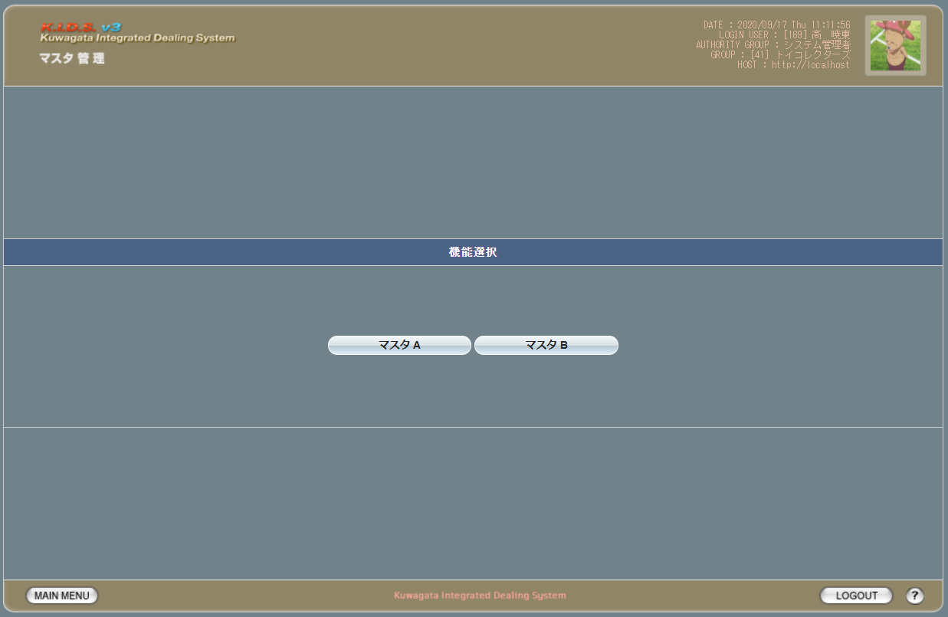

項目定義
No. | 名称 |  | 部品 |  | I/O | 必須 | 形式 |  | 桁数 | 下限 | 上限 | 初期値
1 | マスタA |  | ボタン |  | I | - | - |  | - | - | - | ボタン画像
2 | マスタB |  | ボタン |  | I | - | - |  | - | - | - | ボタン画像

動作定義
No. | 項目 |  |  | 動作 |  |  |  | 処理
1 | マスタAボタン |  |  | クリック |  |  |  | マスタA管理メニュー画面(M-02-00)に同ウィンドウで遷移
2 | マスタBボタン |  |  | クリック |  |  |  | マスタB管理メニュー画面(M-03-00)に同ウィンドウで遷移

マスタA管理メニュー
画面定義
共通情報 |  | プロジェクト名 |  | 株式会社クワガタ様向け KID'S 受発注機能改修 |  |  |  |  |  |  |  | 作成者 | solcom
 |  | システム名 |  | Kuwagata Integrated Dealing System (KID'S) |  |  |  |  |  |  |  | 作成日付 | 2019-02-19
 |  | 工程名 |  | 基本設計 |  |  |  |  |  |  |  | バージョン | 0.6
 |  | ドキュメントID |  | KIDS0002 |  |  |  |  |  |  |  | 更新者
 |  | ドキュメント名 |  | 基本設計 画面設計書 |  |  |  |  |  |  |  | 更新日付
書誌情報 |  | 画面ID |  | M-02-00
 |  | 画面の名称 |  | マスタA管理メニュー
 |  | 概要 |  | マスタAに分類されるマスタの管理メニュー。本画面は元画面(「メインメニュー」U-00-03)と同ウィンドウで遷移する。またこの画面はユーザの権限によってアクセスが規制される。

画面レイアウト
新レイアウト

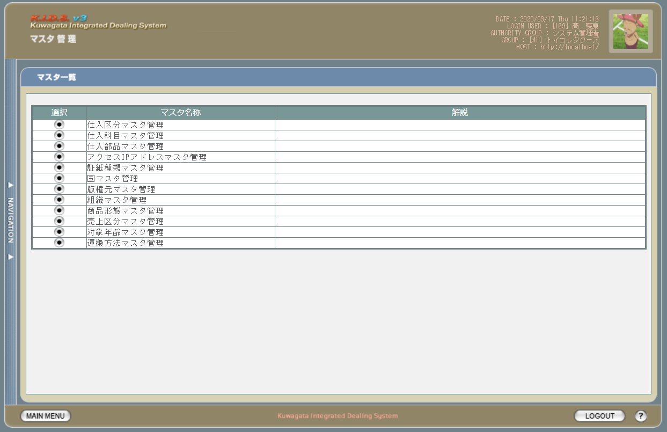

項目定義
No. | 名称 |  | 部品 |  | I/O | 必須 | 形式 |  | 桁数 | 下限 | 上限 | 初期値
1 | 仕入区分マスタ管理 |  | ボタン |  | I | - | - |  | - | - | - | ボタン画像
2 | 仕入科目マスタ管理 |  | ボタン |  | I | - | - |  | - | - | - | ボタン画像
3 | 仕入部品マスタ管理 |  | ボタン |  | I | - | - |  | - | - | - | ボタン画像
4 | アクセスIPアドレスマスタ管理 |  | ボタン |  | I | - | - |  | - | - | - | ボタン画像
5 | 証紙種類マスタ管理 |  | ボタン |  | I | - | - |  | - | - | - | ボタン画像
6 | 国マスタ管理 |  | ボタン |  | I | - | - |  | - | - | - | ボタン画像
7 | 版権元マスタ管理 |  | ボタン |  | I | - | - |  | - | - | - | ボタン画像
8 | 組織マスタ管理 |  | ボタン |  | I | - | - |  | - | - | - | ボタン画像
9 | 商品形態マスタ管理 |  | ボタン |  | I | - | - |  | - | - | - | ボタン画像
10 | 売上区分マスタ管理 |  | ボタン |  | I | - | - |  | - | - | - | ボタン画像
11 | 対象年齢マスタ管理 |  | ボタン |  | I | - | - |  | - | - | - | ボタン画像
12 | 運搬方法マスタ管理 |  | ボタン |  | I | - | - |  | - | - | - | ボタン画像

動作定義
No. | 項目 |  |  | 動作 |  |  |  | 処理
1 | 仕入区分マスタ管理ボタン |  |  | クリック |  |  |  | 仕入区分マスタ一覧画面(M-02-01)に同ウィンドウで遷移する
2 | 仕入科目マスタ管理ボタン |  |  | クリック |  |  |  | 仕入科目マスタ一覧画面(M-02-05)に同ウィンドウで遷移する
3 | 仕入部品マスタ管理ボタン |  |  | クリック |  |  |  | 仕入部品マスタ一覧画面(M-02-09)に同ウィンドウで遷移する
4 | アクセスIPアドレスマスタ管理ボタン |  |  | クリック |  |  |  | アクセスIPアドレスマスタ一覧画面(M-02-13)に同ウィンドウで遷移する
5 | 証紙種類マスタ管理ボタン |  |  | クリック |  |  |  | 証紙種類マスタ一覧画面(M-02-17)に同ウィンドウで遷移する
6 | 国マスタ管理ボタン |  |  | クリック |  |  |  | 国マスタ管理一覧画面(M-02-21)に同ウィンドウで遷移する
7 | 版権元マスタ管理ボタン |  |  | クリック |  |  |  | 版権元マスタ一覧画面(M-02-25)に同ウィンドウで遷移する
8 | 組織マスタ管理ボタン |  |  | クリック |  |  |  | 組織マスタ一覧画面(M-02-29)に同ウィンドウで遷移する
9 | 商品形態マスタ管理ボタン |  |  | クリック |  |  |  | 商品形態マスタ一覧画面(M-02-33)に同ウィンドウで遷移する
10 | 売上区分マスタ管理ボタン |  |  | クリック |  |  |  | 売上区分マスタ一覧画面(M-02-37)に同ウィンドウで遷移する
11 | 対象年齢マスタ管理ボタン |  |  | クリック |  |  |  | 対象年齢マスタ一覧画面(M-02-41)に同ウィンドウで遷移する
12 | 運搬方法マスタ管理ボタン |  |  | クリック |  |  |  | 運搬方法マスタ一覧画面(M-02-45)に同ウィンドウで遷移する

仕入区分マスタ一覧
画面定義
共通情報 |  | プロジェクト名 |  |  | 株式会社クワガタ様向け KID'S 受発注機能改修 |  |  |  |  |  |  |  |  |  |  | 作成者 |  | solcom
 |  | システム名 |  |  | Kuwagata Integrated Dealing System (KID'S) |  |  |  |  |  |  |  |  |  |  | 作成日付 |  | 2019-02-19
 |  | 工程名 |  |  | 基本設計 |  |  |  |  |  |  |  |  |  |  | バージョン |  | 0.6
 |  | ドキュメントID |  |  | KIDS0002 |  |  |  |  |  |  |  |  |  |  | 更新者
 |  | ドキュメント名 |  |  | 基本設計 画面設計書 |  |  |  |  |  |  |  |  |  |  | 更新日付
書誌情報 |  | 画面ID |  |  | M-02-01
 |  | 画面の名称 |  |  | 仕入区分マスタ一覧
 |  | 概要 |  |  | 仕入区分マスタの検索結果一覧を表示する。本画面は元画面(「マスタA管理メニュー」M-02-00)と同ウィンドウで遷移する。またこの画面はユーザの権限によってアクセスが規制される。

画面レイアウト
新レイアウト

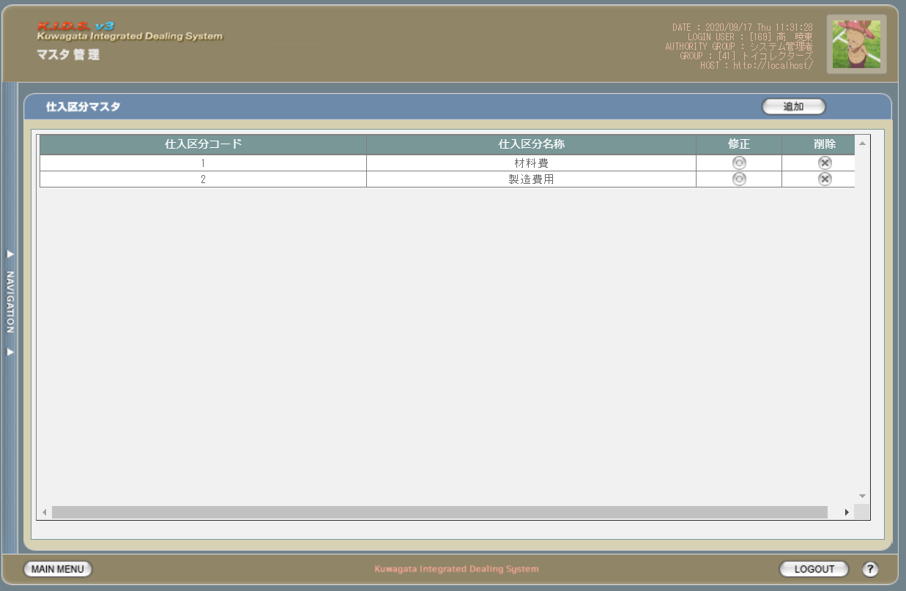

派生画面
1 | M-02-02 |  | 仕入区分マスタ追加画面 |  |  |  | 仕入区分マスタの登録を行う画面。この画面は前画面(M-02-01)のサブウィンドウとして表示する

画面レイアウト

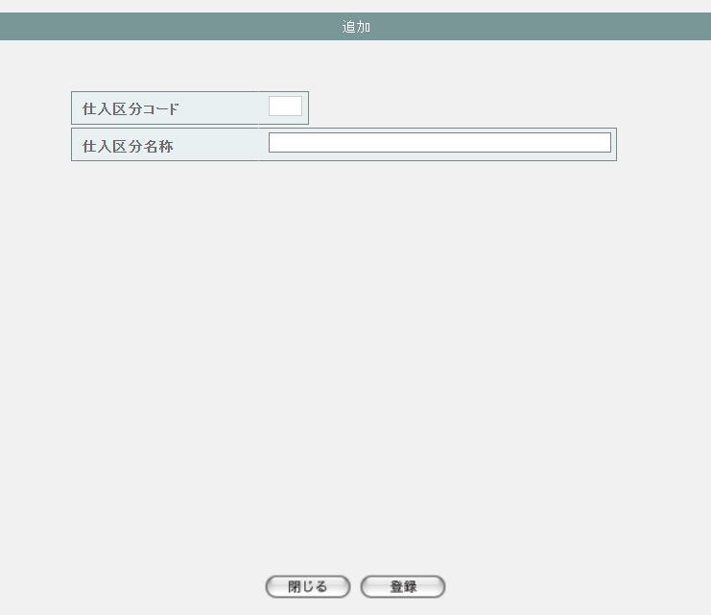

2 | M-02-02-1 |  | 仕入区分マスタ追加確認画面 |  |  |  | 登録しようとする仕入区分データを表示して確認する画面。この画面は前画面(M-02-02)と同サブウィンドウで表示する

画面レイアウト

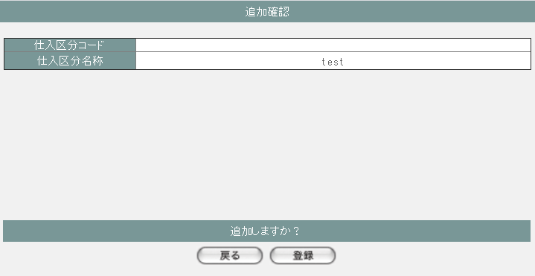

3 | M-02-03 |  | 仕入区分マスタ修正画面 |  |  |  | 押下する修正ボタンに応じる仕入区分データを表示して、編集する画面。この画面は前画面(M-02-01)のサブウィンドウとして表示する

画面レイアウト

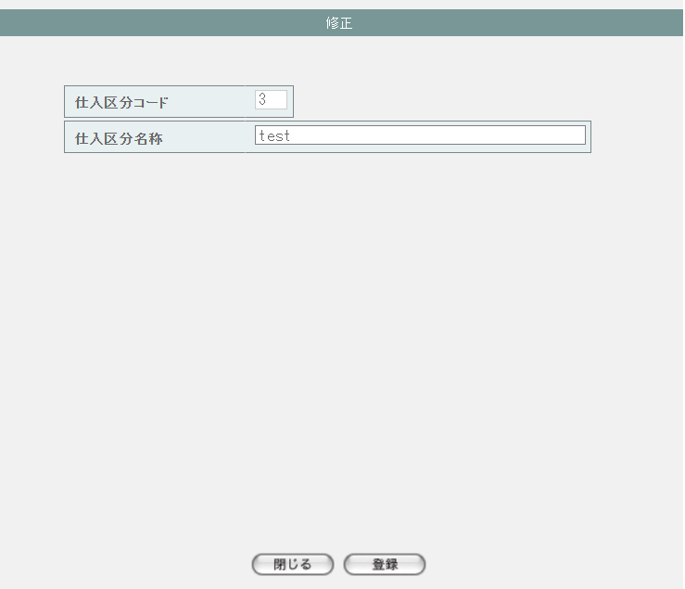

4 | M-02-03-1 |  | 仕入区分マスタ修正確認画面 |  |  |  | 編集しようとする仕入区分データを表示して確認する画面。この画面は前画面(M-02-03)と同サブウィンドウで表示する

画面レイアウト

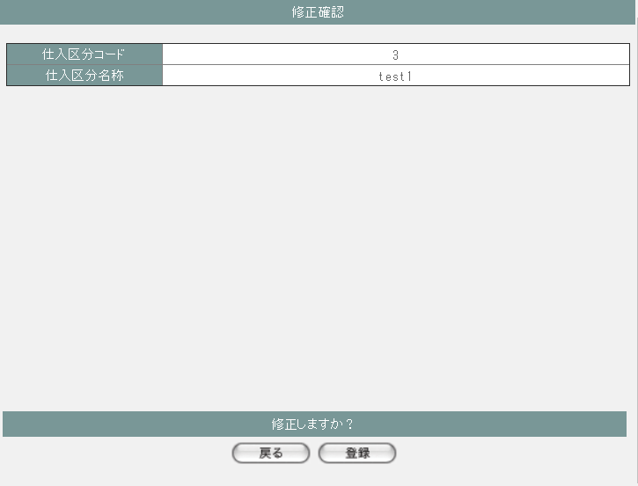

5 | M-02-04 |  | 仕入区分マスタ削除画面 |  |  |  | 押下する削除ボタンに応じる仕入区分データを表示する画面。この画面は前画面(M-02-01)のサブウィンドウとして表示する

画面レイアウト

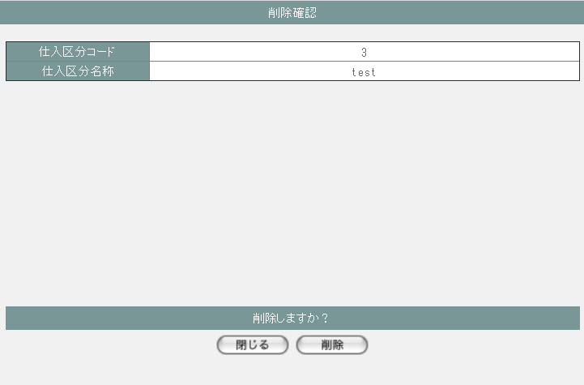

項目定義
No. | 名称 |  |  | 部品 |  |  | I/O |  | 必須 | 形式 |  |  | 桁数 | 下限 | 上限 | 初期値
M-02-01 仕入区分マスタ一覧画面
1 | 追加 |  |  | ボタン |  |  | I |  | - | - |  |  | - | - | - | ボタン画像
一覧 ※DBより取得したm_stockclassを表示する
2 | 仕入区分コード |  |  | ラベル |  |  | O |  | - | - |  |  | - | - | - | m_stockclass.lngstockclasscode
3 | 仕入区分名称 |  |  | ラベル |  |  | O |  | - | - |  |  | - | - | - | m_stockclass.strstockclassname
4 | 修正 |  |  | ボタン |  |  | I |  | - | - |  |  | - | - | - | ボタン画像
5 | 削除 |  |  | ボタン |  |  | I |  | - | - |  |  | - | - | - | ボタン画像
M-02-02 仕入区分マスタ追加画面
6 | 仕入区分コード |  |  | テキストボックス |  |  | O |  | - | 編集不可 |  |  | - | - | - | -
7 | 仕入区分名称 |  |  | テキストボックス |  |  | O |  | - | - |  |  | - | - | - | -
8 | 閉じる |  |  | ボタン |  |  | I |  | - | - |  |  | - | - | - | ボタン画像
9 | 登録 |  |  | ボタン |  |  | I |  | - | - |  |  | - | - | - | ボタン画像
M-02-02-1 仕入区分マスタ追加確認画面
10 | 仕入区分コード |  |  | ラベル |  |  | O |  | - | - |  |  | - | - | - | 空
11 | 仕入区分名称 |  |  | ラベル |  |  | O |  | - | - |  |  | - | - | - | 追加画面で入力した仕入区分名称
12 | 戻る |  |  | ボタン |  |  | I |  | - | - |  |  | - | - | - | ボタン画像
13 | 登録 |  |  | ボタン |  |  | I |  | - | - |  |  | - | - | - | ボタン画像
M-02-03 仕入区分マスタ修正画面 ※押下するボタンに応じる仕入区分データを表示する
14 | 仕入区分コード |  |  | テキストボックス |  |  | O |  | - | 編集不可 |  |  | - | - | - | m_stockclass.lngstockclasscode
15 | 仕入区分名称 |  |  | テキストボックス |  |  | O |  | - | - |  |  | - | - | - | m_stockclass.strstockclassname
16 | 閉じる |  |  | ボタン |  |  | I |  | - | - |  |  | - | - | - | ボタン画像
17 | 登録 |  |  | ボタン |  |  | I |  | - | - |  |  | - | - | - | ボタン画像
M-02-03-1 仕入区分マスタ修正確認画面
18 | 仕入区分コード |  |  | ラベル |  |  | O |  | - | - |  |  | - | - | - | 修正画面で入力した仕入区分コード
19 | 仕入区分名称 |  |  | ラベル |  |  | O |  | - | - |  |  | - | - | - | 修正画面で入力した仕入区分名称
20 | 戻る |  |  | ボタン |  |  | I |  | - | - |  |  | - | - | - | ボタン画像
21 | 登録 |  |  | ボタン |  |  | I |  | - | - |  |  | - | - | - | ボタン画像
M-02-04 仕入区分マスタ削除画面 ※押下するボタンに応じる仕入区分データを表示する
22 | 仕入区分コード |  |  | テキストボックス |  |  | O |  | - | - |  |  | - | - | - | m_stockclass.lngstockclasscode
23 | 仕入区分名称 |  |  | テキストボックス |  |  | O |  | - | - |  |  | - | - | - | m_stockclass.strstockclassname
24 | 閉じる |  |  | ボタン |  |  | I |  | - | - |  |  | - | - | - | ボタン画像
25 | 削除 |  |  | ボタン |  |  | I |  | - | - |  |  | - | - | - | ボタン画像

動作定義
No. | 項目 |  |  |  | 動作 |  |  |  |  |  |  | 処理
M-02-01 仕入区分マスタ一覧画面
1 | 修正ボタン |  |  |  | クリック |  |  |  |  |  |  | 押下するボタンに応じるlngstockclasscodeで取得したm_stockclassを仕入区分マスタ修正画面（M-02-03）に表示する、仕入区分マスタ修正画面(M-02-03)をサブウィンドウで開く

2 | 削除ボタン |  |  |  | クリック |  |  |  |  |  |  | 処理定義「削除確認」を行い、押下するボタンに応じるlngstockclasscodeで取得したm_stockclassを仕入区分マスタ削除確認画面（M-02-04）に表示する、仕入区分マスタ削除確認画面（M-02-04）をサブウィンドウで開く

3 | 追加ボタン |  |  |  | クリック |  |  |  |  |  |  | 仕入区分マスタ追加画面(M-02-02)をサブウィンドウで開く
M-02-02 仕入区分マスタ追加画面
4 | 閉じるボタン |  |  |  | クリック |  |  |  |  |  |  | 当画面を閉じて、親画面（M-02-01）をリロードする
5 | 登録ボタン |  |  |  | クリック |  |  |  |  |  |  | 処理定義「バリデーションチェック」を行い、入力後の仕入区分データを表示した仕入区分マスタ追加確認画面（M-02-02-1）に同ウィンドウで開く

M-02-02-1 仕入区分マスタ追加確認画面
6 | 戻るボタン |  |  |  | クリック |  |  |  |  |  |  | 元画面の仕入区分マスタ追加画面（M-02-02）に戻る
7 | 登録ボタン |  |  |  | クリック |  |  |  |  |  |  | 処理定義「登録処理」を行い、本画面を閉じて、親画面（M-02-01）をリロードする
M-02-03 仕入区分マスタ修正画面
8 | 閉じるボタン |  |  |  | クリック |  |  |  |  |  |  | 当画面を閉じて、親画面（M-02-01）をリロードする
9 | 登録ボタン |  |  |  | クリック |  |  |  |  |  |  | 処理定義「バリデーションチェック」を行い、編集後の仕入区分データを表示した仕入区分マスタ修正確認画面（M-02-03-1）に同ウィンドウで開く

M-02-03-1 仕入区分マスタ修正確認画面
10 | 戻るボタン |  |  |  | クリック |  |  |  |  |  |  | 元画面の仕入区分マスタ修正画面（M-02-03）に戻る
11 | 登録ボタン |  |  |  | クリック |  |  |  |  |  |  | 処理定義「更新処理」を行い、本画面を閉じて、親画面（M-02-01）をリロードする
M-02-04 仕入区分マスタ削除画面
12 | 閉じるボタン |  |  |  | クリック |  |  |  |  |  |  | 当画面を閉じて、親画面（M-02-01）をリロードする
13 | 削除ボタン |  |  |  | クリック |  |  |  |  |  |  | 処理定義「削除処理」を行い、本画面を閉じて、親画面（M-02-01）をリロードする

処理定義
No. | 処理名 |  |  |  |  | 処理内容
1 | 登録処理 |  |  |  |  | 1 | 以下の仕様でm_stockclassを登録する

 |  |  |  |  |  |  | 論理テーブル名 |  |  |  | 仕入区分マスタ |  |  | 物理テーブル名 |  |  | m_stockclass
 |  |  |  |  |  |  | 論理名 |  |  |  | 物理名 |  |  | 値
 |  |  |  |  |  |  | lngstockclasscode |  |  |  | 仕入区分コード |  |  | m_stockclassより取得した最大のlngstockclasscode + 1

 |  |  |  |  |  |  | strstockclassname |  |  |  | 仕入区分名称 |  |  | 追加画面の仕入区分名称

2 | 更新処理 |  |  |  |  | 1 | 以下の仕様でm_stockclassを更新する

 |  |  |  |  |  |  | 論理テーブル名 |  |  |  | 仕入区分マスタ |  |  | 物理テーブル名 |  |  | m_stockclass
 |  |  |  |  |  |  | 論理名 |  |  |  | 物理名 |  |  | 値
 |  |  |  |  |  |  | 更新項目
 |  |  |  |  |  |  | strstockclassname |  |  |  | 仕入区分名称 |  |  | 修正画面の仕入区分コード
 |  |  |  |  |  |  | 更新条件
 |  |  |  |  |  |  | lngstockclasscode |  |  |  | 仕入区分コード |  |  | 修正画面の仕入区分名称

3 | 削除処理 |  |  |  |  | 1 | 削除画面の仕入区分コードでm_stockclassを削除する

4 | 削除確認 |  |  |  |  | 1 | 押下する削除ボタンに応じるlngstockclasscodeでm_stocksubjectが取得できた場合、以下のエラーメッセージを表示したエラー画面をサブウィンドウで遷移する

 |  |  |  |  |  |  | 「削除しようとしているデータがその他のテーブルに使用されています。削除できません マスタ管理失敗」

5 | バリデーションチェック |  |  |  |  | 1 | 以下の入力チェックを行い、失敗の場合、以下のエラーメッセージを表示する
 |  |  |  |  |  |  | ・仕入区分名称の文字数が100超えない
 |  |  |  |  |  |  |  | 「文字数が最大範囲を超えています」

仕入科目マスタ一覧
画面定義
共通情報 |  | プロジェクト名 |  |  | 株式会社クワガタ様向け KID'S 受発注機能改修 |  |  |  |  |  |  |  |  |  |  | 作成者 |  | solcom
 |  | システム名 |  |  | Kuwagata Integrated Dealing System (KID'S) |  |  |  |  |  |  |  |  |  |  | 作成日付 |  | 2019-02-19
 |  | 工程名 |  |  | 基本設計 |  |  |  |  |  |  |  |  |  |  | バージョン |  | 0.6
 |  | ドキュメントID |  |  | KIDS0002 |  |  |  |  |  |  |  |  |  |  | 更新者
 |  | ドキュメント名 |  |  | 基本設計 画面設計書 |  |  |  |  |  |  |  |  |  |  | 更新日付
書誌情報 |  | 画面ID |  |  | M-02-05
 |  | 画面の名称 |  |  | 仕入科目区分マスタ一覧
 |  | 概要 |  |  | 仕入科目マスタの検索結果一覧を表示する。本画面は元画面(「マスタA管理メニュー」M-02-00)と同ウィンドウで遷移する。またこの画面はユーザの権限によってアクセスが規制される。

画面レイアウト
新レイアウト

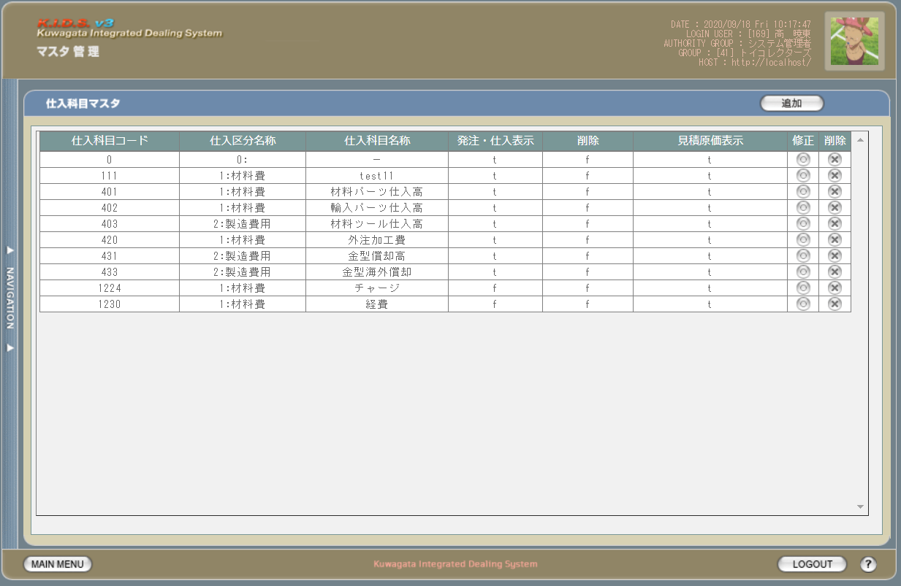

派生画面
1 | M-02-06 |  | 仕入科目マスタ追加画面 |  |  |  | 仕入科目マスタの登録を行う画面。この画面は前画面(M-02-05)のサブウィンドウとして表示する

画面レイアウト

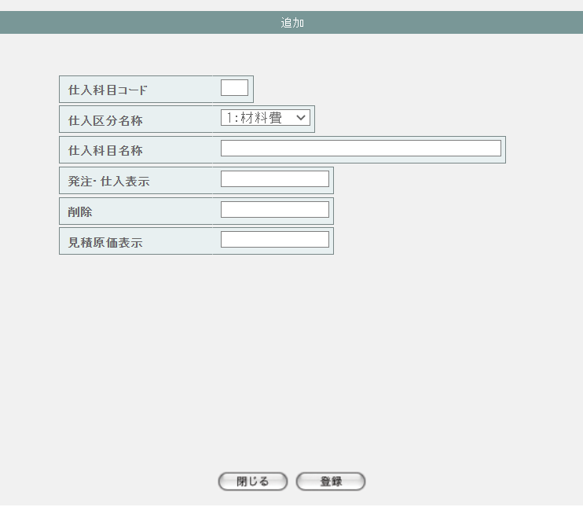

2 | M-02-06-1 |  | 仕入科目マスタ追加確認画面 |  |  |  | 登録しようとする仕入科目データを表示して確認する画面。この画面は前画面(M-02-06)と同サブウィンドウで表示する

画面レイアウト

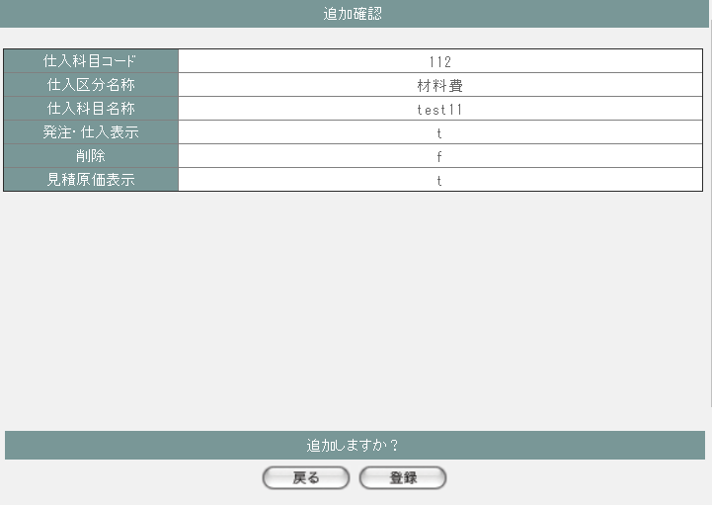

3 | M-02-07 |  | 仕入科目マスタ修正画面 |  |  |  | 押下する修正ボタンに応じる仕入科目データを表示して、編集する画面。この画面は前画面(M-05-01)のサブウィンドウとして表示する

画面レイアウト

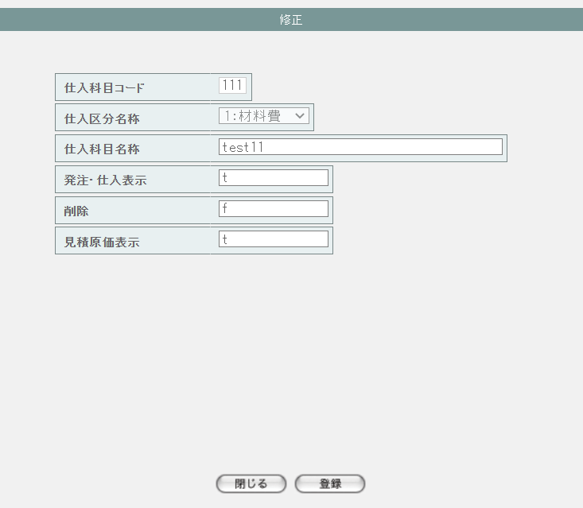

4 | M-02-07-1 |  | 仕入科目マスタ修正確認画面 |  |  |  | 編集しようとする仕入科目データを表示して確認する画面。この画面は前画面(M-02-07)と同サブウィンドウで表示する

画面レイアウト

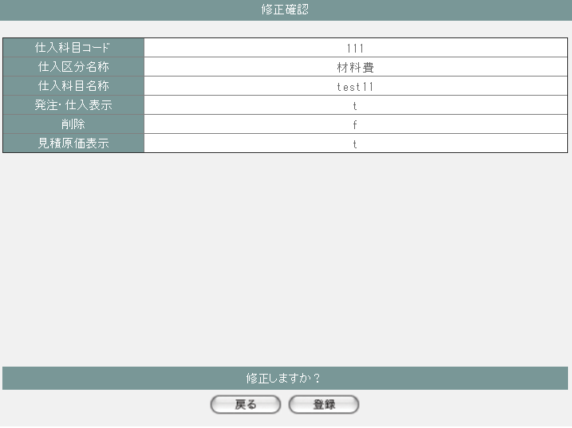

5 | M-02-08 |  | 仕入科目マスタ削除画面 |  |  |  | 押下する削除ボタンに応じる仕入科目データを表示する画面。この画面は前画面(M-02-05)のサブウィンドウとして表示する

画面レイアウト

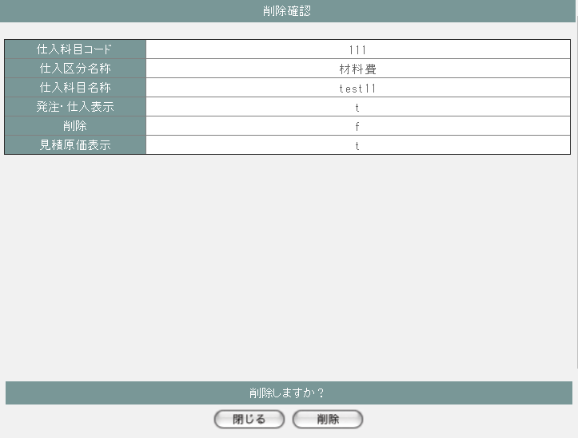

5 | M-02-08-1 |  | 仕入科目マスタ削除エラー画面 |  |  |  | 仕入科目の削除時にエラーが発生したことを通知する画面。前画面(M-02-05)と同ダイアログ上で遷移する。

画面レイアウト



項目定義
No. | 名称 |  |  | 部品 |  |  | I/O |  | 必須 | 形式 |  |  | 桁数 | 下限 | 上限 | 初期値
M-02-05 仕入科目マスタ一覧画面
1 | 追加 |  |  | ボタン |  |  | I |  | - | - |  |  | - | - | - | ボタン画像
一覧 ※DBより取得したm_stocksubjectを表示する
2 | 仕入科目コード |  |  | ラベル |  |  | O |  | - | - |  |  | - | - | - | m_stocksubject.lngstocksubjectcode
3 | 仕入区分名称 |  |  | ラベル |  |  | O |  | - | code:name |  |  | - | - | - | m_stocksubject.lngstockclasscodeで取得したm_stockclass.lngstockclasscodeとm_stockclass.strstockclassname

4 | 仕入科目名称 |  |  | ラベル |  |  | O |  | - | - |  |  | - | - | - | m_stocksubject.strstocksubjectname
6 | 発注・仕入表示 |  |  | ラベル |  |  | O |  | - | - |  |  | - | - | - | m_stocksubject.bytdisplayflag
7 | 削除 |  |  | ラベル |  |  | O |  | - | - |  |  | - | - | - | m_stocksubject.bytinvalidflag
8 | 見積原価表示 |  |  | ラベル |  |  | O |  | - | - |  |  | - | - | - | m_stocksubject.bytdisplayestimateflag
9 | 修正 |  |  | ボタン |  |  | I |  | - | - |  |  | - | - | - | ボタン画像
10 | 削除 |  |  | ボタン |  |  | I |  | - | - |  |  | - | - | - | ボタン画像
M-02-06 仕入科目マスタ追加画面
11 | 仕入科目コード |  |  | ラベル |  |  | O |  | - | - |  |  | - | - | - | -
12 | 仕入区分名称 |  |  | ラベル |  |  | O |  | - | 選択肢： m_stockclass.lngstockclasscode,strstockclassname |  |  | - | - | - | m_stockclassより取得した1件目のm_stockclass.lngstockclasscodeとm_stockclass.strstockclassname

13 | 仕入科目名称 |  |  | ラベル |  |  | O |  | - | - |  |  | - | - | - | -
14 | 発注・仕入表示 |  |  | ラベル |  |  | O |  | - | - |  |  | - | - | - | -
15 | 削除 |  |  | ラベル |  |  | O |  | - | - |  |  | - | - | - | -
16 | 見積原価表示 |  |  | ラベル |  |  | O |  | - | - |  |  | - | - | - | -
17 | 閉じる |  |  | ボタン |  |  | I |  | - | - |  |  | - | - | - | ボタン画像
18 | 登録 |  |  | ボタン |  |  | I |  | - | - |  |  | - | - | - | ボタン画像
M-02-06-1 仕入科目マスタ追加確認画面
19 | 仕入科目コード |  |  | ラベル |  |  | O |  | - | - |  |  | - | - | - | 追加画面で入力した仕入科目コード
20 | 仕入区分名称 |  |  | ラベル |  |  | O |  | - | - |  |  | - | - | - | 追加画面で入力した仕入区分名称
21 | 仕入科目名称 |  |  | ラベル |  |  | O |  | - | - |  |  | - | - | - | 追加画面で入力した仕入科目名称
22 | 発注・仕入表示 |  |  | ラベル |  |  | O |  | - | - |  |  | - | - | - | 追加画面で入力した発注・仕入表示
23 | 削除 |  |  | ラベル |  |  | O |  | - | - |  |  | - | - | - | 追加画面で入力した削除
24 | 見積原価表示 |  |  | ラベル |  |  | O |  | - | - |  |  | - | - | - | 追加画面で入力した見積原価表示
25 | 戻る |  |  | ボタン |  |  | I |  | - | - |  |  | - | - | - | ボタン画像
26 | 登録 |  |  | ボタン |  |  | I |  | - | - |  |  | - | - | - | ボタン画像
M-02-07 仕入科目マスタ修正画面 ※押下するボタンに応じる仕入科目データを表示する
27 | 仕入科目コード |  |  | ラベル |  |  | O |  | - | - |  |  | - | - | - | m_stocksubject.lngstocksubjectcode
28 | 仕入区分名称 |  |  | ラベル |  |  | O |  | - | 選択肢： m_stockclass.lngstockclasscode,strstockclassname |  |  | - | - | - | m_stocksubject.lngstockclasscode

29 | 仕入科目名称 |  |  | ラベル |  |  | O |  | - | - |  |  | - | - | - | m_stocksubject.strstocksubjectname
30 | 発注・仕入表示 |  |  | ラベル |  |  | O |  | - | - |  |  | - | - | - | m_stocksubject.bytdisplayflag
31 | 削除 |  |  | ラベル |  |  | O |  | - | - |  |  | - | - | - | m_stocksubject.bytinvalidflag
32 | 見積原価表示 |  |  | ラベル |  |  | O |  | - | - |  |  | - | - | - | m_stocksubject.bytdisplayestimateflag
33 | 閉じる |  |  | ボタン |  |  | I |  | - | - |  |  | - | - | - | ボタン画像
34 | 登録 |  |  | ボタン |  |  | I |  | - | - |  |  | - | - | - | ボタン画像
M-02-07-1 仕入科目マスタ修正確認画面
35 | 仕入科目コード |  |  | ラベル |  |  | O |  | - | - |  |  | - | - | - | 修正画面で入力した仕入科目コード
36 | 仕入区分名称 |  |  | ラベル |  |  | O |  | - | - |  |  | - | - | - | 修正画面で入力した仕入区分名称
37 | 仕入科目名称 |  |  | ラベル |  |  | O |  | - | - |  |  | - | - | - | 修正画面で入力した仕入科目名称
38 | 発注・仕入表示 |  |  | ラベル |  |  | O |  | - | - |  |  | - | - | - | 修正画面で入力した発注・仕入表示
39 | 削除 |  |  | ラベル |  |  | O |  | - | - |  |  | - | - | - | 修正画面で入力した削除
40 | 見積原価表示 |  |  | ラベル |  |  | O |  | - | - |  |  | - | - | - | 修正画面で入力した見積原価表示
41 | 戻る |  |  | ボタン |  |  | I |  | - | - |  |  | - | - | - | ボタン画像
42 | 登録 |  |  | ボタン |  |  | I |  | - | - |  |  | - | - | - | ボタン画像
M-02-08 仕入科目マスタ削除画面 ※押下するボタンに応じる仕入科目データを表示する
43 | 仕入科目コード |  |  | ラベル |  |  | O |  | - | - |  |  | - | - | - | m_stocksubject.lngstocksubjectcode
44 | 仕入区分名称 |  |  | ラベル |  |  | O |  | - | - |  |  | - | - | - | m_stocksubject.lngstockclasscodeで取得したm_stockclass.strstockclassname

45 | 仕入科目名称 |  |  | ラベル |  |  | O |  | - | - |  |  | - | - | - | m_stocksubject.strstocksubjectname
46 | 発注・仕入表示 |  |  | ラベル |  |  | O |  | - | - |  |  | - | - | - | m_stocksubject.bytdisplayflag
47 | 削除 |  |  | ラベル |  |  | O |  | - | - |  |  | - | - | - | m_stocksubject.bytinvalidflag
48 | 見積原価表示 |  |  | ラベル |  |  | O |  | - | - |  |  | - | - | - | m_stocksubject.bytdisplayestimateflag
49 | 閉じる |  |  | ボタン |  |  | I |  | - | - |  |  | - | - | - | ボタン画像
50 | 削除 |  |  | ボタン |  |  | I |  | - | - |  |  | - | - | - | ボタン画像

動作定義
No. | 項目 |  |  |  | 動作 |  |  |  |  |  |  | 処理
M-02-05 仕入科目マスタ一覧画面
1 | 修正ボタン |  |  |  | クリック |  |  |  |  |  |  | 押下するボタンに応じるlngstocksubjectcodeで取得したm_stocksubjectを仕入科目マスタ修正画面（M-02-07）に表示する、仕入科目マスタ修正画面(M-02-07)をサブウィンドウで開く

2 | 削除ボタン |  |  |  | クリック |  |  |  |  |  |  | 処理定義「削除確認」を行い、押下するボタンに応じるlngstocksubjectcodeで取得したm_stocksubjectを仕入科目マスタ削除確認画面（M-02-08）に表示する、仕入科目マスタ削除確認画面（M-02-08）をサブウィンドウで開く

3 | 追加ボタン |  |  |  | クリック |  |  |  |  |  |  | 仕入科目マスタ追加画面(M-02-06)をサブウィンドウで開く
M-02-06 仕入科目マスタ追加画面
4 | 閉じるボタン |  |  |  | クリック |  |  |  |  |  |  | 当画面を閉じて、親画面（M-02-05）をリロードする
5 | 登録ボタン |  |  |  | クリック |  |  |  |  |  |  | 処理定義「バリデーションチェック」を行い、入力後の仕入科目データを表示した仕入科目マスタ追加確認画面（M-02-06-1）に同ウィンドウで開く

M-02-06-1 仕入科目マスタ追加確認画面
6 | 戻るボタン |  |  |  | クリック |  |  |  |  |  |  | 元画面の仕入科目マスタ追加画面（M-02-06）に戻る
7 | 登録ボタン |  |  |  | クリック |  |  |  |  |  |  | 処理定義「登録処理」を行い、本画面を閉じて、親画面（M-02-05）をリロードする
M-02-07 仕入科目マスタ修正画面
8 | 閉じるボタン |  |  |  | クリック |  |  |  |  |  |  | 当画面を閉じて、親画面（M-02-05）をリロードする
9 | 登録ボタン |  |  |  | クリック |  |  |  |  |  |  | 処理定義「バリデーションチェック」を行い、編集後の仕入科目データを表示した仕入科目マスタ修正確認画面（M-02-07-1）に同ウィンドウで開く

M-02-07-1 仕入科目マスタ修正確認画面
10 | 戻るボタン |  |  |  | クリック |  |  |  |  |  |  | 元画面の仕入科目マスタ修正画面（M-02-07）に戻る
11 | 登録ボタン |  |  |  | クリック |  |  |  |  |  |  | 処理定義「更新処理」を行い、本画面を閉じて、親画面（M-02-05）をリロードする
M-02-08 仕入科目マスタ削除画面
12 | 閉じるボタン |  |  |  | クリック |  |  |  |  |  |  | 当画面を閉じて、親画面（M-02-05）をリロードする
13 | 削除ボタン |  |  |  | クリック |  |  |  |  |  |  | 処理定義「削除処理」を行い、本画面を閉じて、親画面（M-02-05）をリロードする

処理定義
No. | 処理名 |  |  |  |  | 処理内容
1 | 登録処理 |  |  |  |  | 1 | 以下の仕様でm_stocksubjectを登録する

 |  |  |  |  |  |  | 論理テーブル名 |  |  |  | 仕入科目マスタ |  |  | 物理テーブル名 |  |  | m_stocksubject
 |  |  |  |  |  |  | 論理名 |  |  |  | 物理名 |  |  | 値
 |  |  |  |  |  |  | lngstocksubjectcode |  |  |  | 仕入科目コード |  |  | 追加画面の仕入科目コード
 |  |  |  |  |  |  | lngstockclasscode |  |  |  | 仕入区分コード |  |  | 追加画面の仕入区分コード
 |  |  |  |  |  |  | strstocksubjectname |  |  |  | 仕入科目名称 |  |  | 追加画面の仕入科目名称
 |  |  |  |  |  |  | bytdisplayflag |  |  |  | 表示フラグ |  |  | 追加画面の表示フラグ
 |  |  |  |  |  |  | bytinvalidflag |  |  |  | 無効フラグ |  |  | 追加画面の無効フラグ
 |  |  |  |  |  |  | bytdisplayestimateflag |  |  |  | 見積原価表示フラグ |  |  | 追加画面の見積原価表示フラグ

2 | 更新処理 |  |  |  |  | 1 | 以下の仕様でm_stocksubjectを更新する

 |  |  |  |  |  |  | 論理テーブル名 |  |  |  | 仕入科目マスタ |  |  | 物理テーブル名 |  |  | m_stocksubject
 |  |  |  |  |  |  | 論理名 |  |  |  | 物理名 |  |  | 値
 |  |  |  |  |  |  | 更新項目
 |  |  |  |  |  |  | lngstockclasscode |  |  |  | 仕入区分コード |  |  | 修正画面の仕入区分コード
 |  |  |  |  |  |  | strstocksubjectname |  |  |  | 仕入科目名称 |  |  | 修正画面の仕入科目名称
 |  |  |  |  |  |  | bytdisplayflag |  |  |  | 表示フラグ |  |  | 修正画面の表示フラグ
 |  |  |  |  |  |  | bytinvalidflag |  |  |  | 無効フラグ |  |  | 修正画面の無効フラグ
 |  |  |  |  |  |  | bytdisplayestimateflag |  |  |  | 見積原価表示フラグ |  |  | 修正画面の見積原価表示フラグ
 |  |  |  |  |  |  | 更新条件
 |  |  |  |  |  |  | lngstocksubjectcode |  |  |  | 仕入科目コード |  |  | 修正画面の仕入科目コード

3 | 削除処理 |  |  |  |  | 1 | 削除画面の仕入科目コードでm_stocksubjectを削除する

4 | 削除確認 |  |  |  |  | 1 | 押下する削除ボタンに応じるlngstocksubjectcodeで以下のテーブルよりデータが取得できた場合、以下のエラーメッセージを表示したエラー画面をサブウィンドウで遷移する

 |  |  |  |  |  |  | ・m_stocksubject
 |  |  |  |  |  |  | ・m_productprice
 |  |  |  |  |  |  | ・t_stockdetail
 |  |  |  |  |  |  | ・t_orderdetail
 |  |  |  |  |  |  | ・t_product
 |  |  |  |  |  |  | 「削除しようとしているデータがその他のテーブルに使用されています。削除できません マスタ管理失敗」

5 | バリデーションチェック |  |  |  |  | 1 | 以下の入力チェックを行い、失敗の場合、以下のエラーメッセージを表示する
 |  |  |  |  |  |  | ・仕入科目コードの必須チェック
 |  |  |  |  |  |  |  | 「必須項目が入力されていません」
 |  |  |  |  |  |  | ・仕入科目コードの数字チェック
 |  |  |  |  |  |  |  | 「数値以外が含まれています」
 |  |  |  |  |  |  | ・仕入区分コードの必須チェック
 |  |  |  |  |  |  |  | 「必須項目が入力されていません」
 |  |  |  |  |  |  | ・仕入区分コードの数字チェック
 |  |  |  |  |  |  |  | 「数値以外が含まれています」
 |  |  |  |  |  |  | ・仕入科目名称の文字数が100超えない
 |  |  |  |  |  |  |  | 「文字数が最大範囲を超えています」
 |  |  |  |  |  |  | ・追加処理の場合、仕入科目コードがm_stocksubjectに存在する
 |  |  |  |  |  |  |  | 次の画面へ遷移しない
 |  |  |  |  |  |  | ・更新処理の場合、仕入科目コードがm_stocksubjectに存在しない
 |  |  |  |  |  |  |  | 次の画面へ遷移しない

 |  |  |  |  |  |  | 必須項目が入力されていません _%msg1%_

仕入部品マスタ一覧
画面定義
共通情報 |  | プロジェクト名 |  |  | 株式会社クワガタ様向け KID'S 受発注機能改修 |  |  |  |  |  |  |  |  |  |  | 作成者 |  | solcom
 |  | システム名 |  |  | Kuwagata Integrated Dealing System (KID'S) |  |  |  |  |  |  |  |  |  |  | 作成日付 |  | 2019-02-19
 |  | 工程名 |  |  | 基本設計 |  |  |  |  |  |  |  |  |  |  | バージョン |  | 0.6
 |  | ドキュメントID |  |  | KIDS0002 |  |  |  |  |  |  |  |  |  |  | 更新者
 |  | ドキュメント名 |  |  | 基本設計 画面設計書 |  |  |  |  |  |  |  |  |  |  | 更新日付
書誌情報 |  | 画面ID |  |  | M-02-10
 |  | 画面の名称 |  |  | 仕入部品マスタ一覧画面
 |  | 概要 |  |  | 仕入部品マスタの検索結果一覧を表示する。本画面は元画面(「マスタA管理メニュー」M-02-00)と同ウィンドウで遷移する。またこの画面はユーザの権限によってアクセスが規制される。

画面レイアウト
新レイアウト

 | [1]
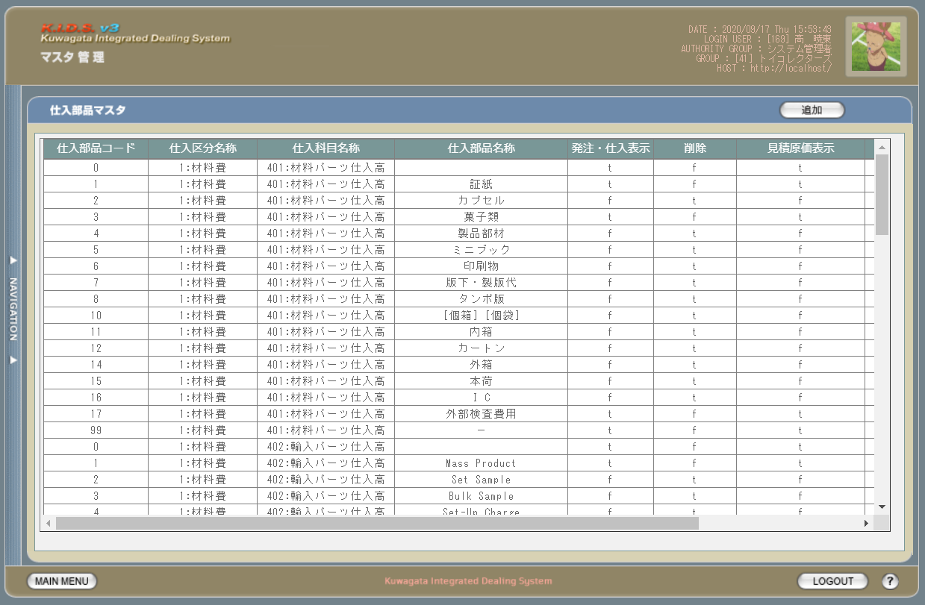

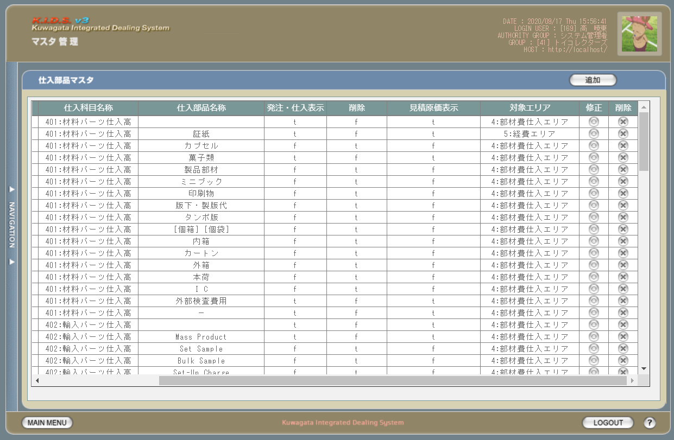
 | [2]

派生画面
1 | M-02-10 |  | 仕入部品マスタ追加画面 |  |  |  | 仕入部品マスタの登録を行う画面。この画面は前画面(M-02-09)のサブウィンドウとして表示する

画面レイアウト

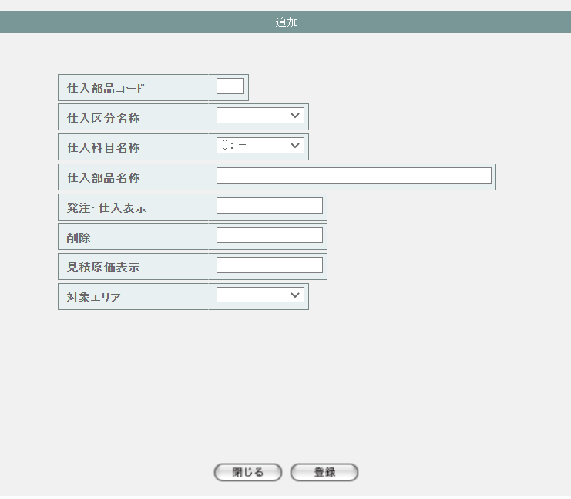

2 | M-02-10-1 |  | 仕入部品マスタ追加確認画面 |  |  |  | 登録しようとする仕入部品データを表示して確認する画面。この画面は前画面(M-02-10)と同サブウィンドウで表示する

画面レイアウト

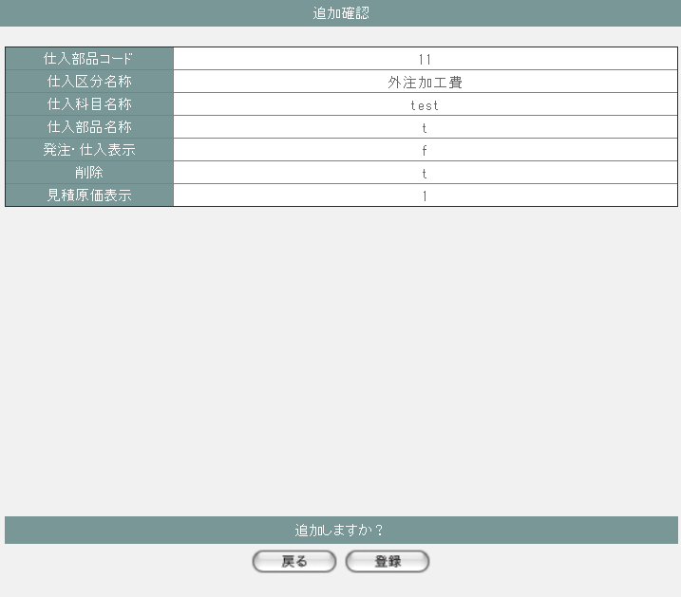

3 | M-02-11 |  | 仕入部品マスタ修正画面 |  |  |  | 押下する修正ボタンに応じる仕入部品データを表示して、編集する画面。この画面は前画面(M-05-09)のサブウィンドウとして表示する

画面レイアウト

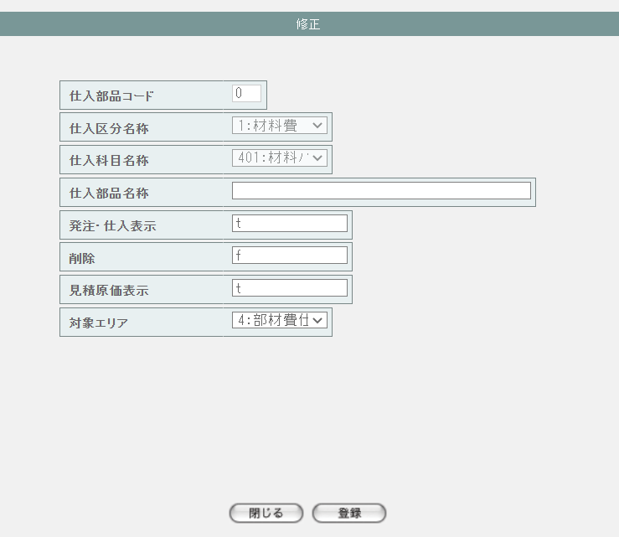

4 | M-02-11-1 |  | 仕入部品マスタ修正確認画面 |  |  |  | 編集しようとする仕入部品データを表示して確認する画面。この画面は前画面(M-02-09)と同サブウィンドウで表示する

画面レイアウト

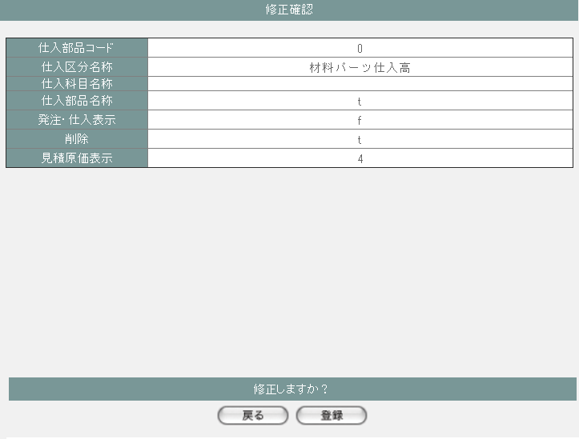

5 | M-02-12 |  | 仕入部品マスタ削除画面 |  |  |  | 押下する削除ボタンに応じる仕入部品データを表示する画面。この画面は前画面(M-02-12)のサブウィンドウとして表示する

画面レイアウト

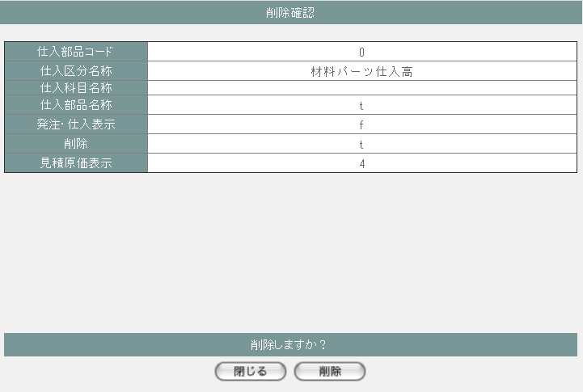

5 | M-02-12-1 |  | 仕入部品マスタ削除エラー画面 |  |  |  | 仕入部品の削除時にエラーが発生したことを通知する画面。前画面(M-02-09)と同ダイアログ上で遷移する。

画面レイアウト

項目定義
No. | 名称 |  |  | 部品 |  |  | I/O |  | 必須 | 形式 |  |  | 桁数 | 下限 | 上限 | 初期値
M-02-09 仕入部品マスタ一覧画面
1 | 追加 |  |  | ボタン |  |  | I |  | - | - |  |  | - | - | - | ボタン画像
一覧 ※DBより取得したm_stockitemを表示する
2 | 仕入部品コード |  |  | ラベル |  |  | O |  | - | - |  |  | - | - | - | m_stockitem.lngstockitemcode
3 | 仕入区分名称 |  |  | ラベル |  |  | O |  | - | code:name |  |  | - | - | - | m_stockitem.lngstocksubjectcodeに紐づくm_stocksubjectのlngstockclasscodeで取得したm_stockclass.lngstockclasscodeとm_stockclass.strstockclassname

4 | 仕入科目名称 |  |  | ラベル |  |  | O |  | - | code:name |  |  | - | - | - | m_stockitem.lngstocksubjectcodeで取得したm_stockclass.lngstocksubjectcodeとm_stockclass.strstocksubjectname

5 | 仕入部品名称 |  |  | ラベル |  |  | O |  | - | - |  |  | - | - | - | m_stockitem.strstockitemname
6 | 発注・仕入表示 |  |  | ラベル |  |  | O |  | - | - |  |  | - | - | - | m_stockitem.bytdisplayflag
7 | 削除 |  |  | ラベル |  |  | O |  | - | - |  |  | - | - | - | m_stockitem.bytinvalidflag
8 | 見積原価表示 |  |  | ラベル |  |  | O |  | - | - |  |  | - | - | - | m_stockitem.bytdisplayestimateflag
9 | 対象エリア |  |  | ラベル |  |  | O |  | - | code:name |  |  | - | - | - | m_stockitem.lngestimateareaclassnoで取得したm_estimateareaclass.lngestimateareaclassnoとstrestimateareaclassname

10 | 修正 |  |  | ボタン |  |  | I |  | - | - |  |  | - | - | - | ボタン画像
11 | 削除 |  |  | ボタン |  |  | I |  | - | - |  |  | - | - | - | ボタン画像
M-02-10 仕入部品マスタ追加画面
12 | 仕入部品コード |  |  | ラベル |  |  | O |  | - | - |  |  | - | - | - | -
13 | 仕入区分名称 |  |  | ラベル |  |  | O |  | - | 選択肢： m_stockclass.lngstockclasscode,strstockclassname |  |  | - | - | - | m_stockclassより取得した1件目のm_stockclass.lngstockclasscodeとm_stockclass.strstockclassname

14 | 仕入科目名称 |  |  | ラベル |  |  | O |  | - | 選択肢： m_stocksubject.lngstocksubjectcode,strstocksubjectname |  |  | - | - | - | m_stocksubjectより取得した1件目のm_stocksubject.lngstocksubjectcodeとm_stockclass.strstocksubjectname

15 | 仕入部品名称 |  |  | ラベル |  |  | O |  | - | - |  |  | - | - | - | -
16 | 発注・仕入表示 |  |  | ラベル |  |  | O |  | - | - |  |  | - | - | - | -
17 | 削除 |  |  | ラベル |  |  | O |  | - | - |  |  | - | - | - | -
18 | 見積原価表示 |  |  | ラベル |  |  | O |  | - | - |  |  | - | - | - | -
19 | 対象エリア |  |  | ラベル |  |  | O |  | - | 選択肢： m_estimateareaclass.lngestimateareaclassnoとstrestimateareaclassname |  |  | - | - | - | -

20 | 閉じる |  |  | ボタン |  |  | I |  | - | - |  |  | - | - | - | ボタン画像
21 | 登録 |  |  | ボタン |  |  | I |  | - | - |  |  | - | - | - | ボタン画像
M-02-10-1 仕入部品マスタ追加確認画面
22 | 仕入部品コード |  |  | ラベル |  |  | O |  | - | - |  |  | - | - | - | 追加画面で入力した仕入部品コード
23 | 仕入区分名称 |  |  | ラベル |  |  | O |  | - | - |  |  | - | - | - | 追加画面で入力した仕入区分名称
24 | 仕入科目名称 |  |  | ラベル |  |  | O |  | - | - |  |  | - | - | - | 追加画面で入力した仕入科目名称
25 | 仕入部品名称 |  |  | ラベル |  |  | O |  | - | - |  |  | - | - | - | 追加画面で入力した仕入部品名称
26 | 発注・仕入表示 |  |  | ラベル |  |  | O |  | - | - |  |  | - | - | - | 追加画面で入力した発注・仕入表示
27 | 削除 |  |  | ラベル |  |  | O |  | - | - |  |  | - | - | - | 追加画面で入力した削除
28 | 見積原価表示 |  |  | ラベル |  |  | O |  | - | - |  |  | - | - | - | 追加画面で入力した見積原価表示
29 | 対象エリア |  |  | ラベル |  |  | O |  | - | - |  |  | - | - | - | 追加画面で入力した対象エリア
30 | 戻る |  |  | ボタン |  |  | I |  | - | - |  |  | - | - | - | ボタン画像
31 | 登録 |  |  | ボタン |  |  | I |  | - | - |  |  | - | - | - | ボタン画像
M-02-11 仕入部品マスタ修正画面 ※押下するボタンに応じる仕入部品データを表示する
32 | 仕入部品コード |  |  | ラベル |  |  | O |  | - | - |  |  | - | - | - | m_stockitem.lngstockitemcode
33 | 仕入区分名称 |  |  | ラベル |  |  | O |  | - | 選択肢： m_stockclass.lngstockclasscode,strstockclassname |  |  | - | - | - | m_stockitem.lngstocksubjectcodeに紐づくm_stocksubjectのlngstockclasscodeで取得したm_stockclass.lngstockclasscode

34 | 仕入科目名称 |  |  | ラベル |  |  | O |  | - | 選択肢： m_stocksubject.lngstocksubjectcode,strstocksubjectname |  |  | - | - | - | m_stocksubject.lngstocksubjectcode

35 | 仕入部品名称 |  |  | ラベル |  |  | O |  | - | - |  |  | - | - | - | m_stockitem.strstockitemname
36 | 発注・仕入表示 |  |  | ラベル |  |  | O |  | - | - |  |  | - | - | - | m_stockitem.bytdisplayflag
37 | 削除 |  |  | ラベル |  |  | O |  | - | - |  |  | - | - | - | m_stockitem.bytinvalidflag
38 | 見積原価表示 |  |  | ラベル |  |  | O |  | - | - |  |  | - | - | - | m_stockitem.bytdisplayestimateflag
39 | 対象エリア |  |  | ラベル |  |  | O |  | - | 選択肢： m_estimateareaclass.lngestimateareaclassnoとstrestimateareaclassname |  |  | - | - | - | m_stockitem.lngestimateareaclassno

40 | 閉じる |  |  | ボタン |  |  | I |  | - | - |  |  | - | - | - | ボタン画像
41 | 登録 |  |  | ボタン |  |  | I |  | - | - |  |  | - | - | - | ボタン画像
M-02-11-1 仕入部品マスタ修正確認画面
42 | 仕入部品コード |  |  | ラベル |  |  | O |  | - | - |  |  | - | - | - | 修正画面で入力した仕入部品コード
43 | 仕入区分名称 |  |  | ラベル |  |  | O |  | - | - |  |  | - | - | - | 修正画面で入力した仕入区分名称
44 | 仕入科目名称 |  |  | ラベル |  |  | O |  | - | - |  |  | - | - | - | 修正画面で入力した仕入科目名称
45 | 仕入部品名称 |  |  | ラベル |  |  | O |  | - | - |  |  | - | - | - | 修正画面で入力した仕入部品名称
46 | 発注・仕入表示 |  |  | ラベル |  |  | O |  | - | - |  |  | - | - | - | 修正画面で入力した発注・仕入表示
47 | 削除 |  |  | ラベル |  |  | O |  | - | - |  |  | - | - | - | 修正画面で入力した削除
48 | 見積原価表示 |  |  | ラベル |  |  | O |  | - | - |  |  | - | - | - | 修正画面で入力した見積原価表示
49 | 対象エリア |  |  | ラベル |  |  | O |  | - | - |  |  | - | - | - | 修正画面で入力した対象エリア
50 | 戻る |  |  | ボタン |  |  | I |  | - | - |  |  | - | - | - | ボタン画像
51 | 登録 |  |  | ボタン |  |  | I |  | - | - |  |  | - | - | - | ボタン画像
M-02-12 仕入部品マスタ削除画面 ※押下するボタンに応じる仕入部品データを表示する
52 | 仕入部品コード |  |  | ラベル |  |  | O |  | - | - |  |  | - | - | - | m_stockitem.lngstockitemcode
53 | 仕入区分名称 |  |  | ラベル |  |  | O |  | - | - |  |  | - | - | - | m_stockitem.lngstocksubjectcodeに紐づくm_stocksubjectのlngstockclasscodeで取得したm_stockclass.m_stockclass.strstockclassname

54 | 仕入科目名称 |  |  | ラベル |  |  | O |  | - | - |  |  | - | - | - | m_stockitem.lngstocksubjectcodeで取得したm_stockclass.strstocksubjectname

55 | 仕入部品名称 |  |  | ラベル |  |  | O |  | - | - |  |  | - | - | - | m_stockitem.strstockitemname
56 | 発注・仕入表示 |  |  | ラベル |  |  | O |  | - | - |  |  | - | - | - | m_stockitem.bytdisplayflag
57 | 削除 |  |  | ラベル |  |  | O |  | - | - |  |  | - | - | - | m_stockitem.bytinvalidflag
58 | 見積原価表示 |  |  | ラベル |  |  | O |  | - | - |  |  | - | - | - | m_stockitem.bytdisplayestimateflag
59 | 閉じる |  |  | ボタン |  |  | I |  | - | - |  |  | - | - | - | ボタン画像
60 | 削除 |  |  | ボタン |  |  | I |  | - | - |  |  | - | - | - | ボタン画像

動作定義
No. | 項目 |  |  |  | 動作 |  |  |  |  |  |  | 処理
M-02-09 仕入部品マスタ一覧画面
1 | 修正ボタン |  |  |  | クリック |  |  |  |  |  |  | 押下するボタンに応じるlngstockitemcodeで取得したm_stockitemを仕入部品マスタ修正画面（M-02-11）に表示する、仕入部品マスタ修正画面(M-02-11)をサブウィンドウで開く

2 | 削除ボタン |  |  |  | クリック |  |  |  |  |  |  | 処理定義「削除確認」を行い、押下するボタンに応じるlngstockitemcodeで取得したm_stockitemを仕入部品マスタ削除確認画面（M-02-12）に表示する、仕入部品マスタ削除確認画面（M-02-12）をサブウィンドウで開く

3 | 追加ボタン |  |  |  | クリック |  |  |  |  |  |  | 仕入部品マスタ追加画面(M-02-10)をサブウィンドウで開く
M-02-10 仕入部品マスタ追加画面
4 | 閉じるボタン |  |  |  | クリック |  |  |  |  |  |  | 当画面を閉じて、親画面（M-02-09）をリロードする
5 | 登録ボタン |  |  |  | クリック |  |  |  |  |  |  | 処理定義「バリデーションチェック」を行い、入力後の仕入部品データを表示した仕入部品マスタ追加確認画面（M-02-10-1）に同ウィンドウで開く

6 | 仕入区分 |  |  |  | 変更 |  |  |  |  |  |  | 選択された仕入区分により取得したm_stocksubjectを仕入科目に設定する

M-02-10-1 仕入部品マスタ追加確認画面
7 | 戻るボタン |  |  |  | クリック |  |  |  |  |  |  | 元画面の仕入部品マスタ追加画面（M-02-10）に戻る
8 | 登録ボタン |  |  |  | クリック |  |  |  |  |  |  | 処理定義「登録処理」を行い、本画面を閉じて、親画面（M-02-09）をリロードする
M-02-11 仕入部品マスタ修正画面
9 | 閉じるボタン |  |  |  | クリック |  |  |  |  |  |  | 当画面を閉じて、親画面（M-02-09）をリロードする
10 | 登録ボタン |  |  |  | クリック |  |  |  |  |  |  | 処理定義「バリデーションチェック」を行い、編集後の仕入部品データを表示した仕入部品マスタ修正確認画面（M-02-11-1）に同ウィンドウで開く

11 | 仕入区分 |  |  |  | 変更 |  |  |  |  |  |  | 選択された仕入区分により取得したm_stocksubjectを仕入科目に設定する

M-02-11-1 仕入部品マスタ修正確認画面
12 | 戻るボタン |  |  |  | クリック |  |  |  |  |  |  | 元画面の仕入部品マスタ修正画面（M-02-11）に戻る
13 | 登録ボタン |  |  |  | クリック |  |  |  |  |  |  | 処理定義「更新処理」を行い、本画面を閉じて、親画面（M-02-09）をリロードする
M-02-12 仕入部品マスタ削除画面
14 | 閉じるボタン |  |  |  | クリック |  |  |  |  |  |  | 当画面を閉じて、親画面（M-02-09）をリロードする
15 | 削除ボタン |  |  |  | クリック |  |  |  |  |  |  | 処理定義「削除処理」を行い、本画面を閉じて、親画面（M-02-09）をリロードする

処理定義
No. | 処理名 |  |  |  |  | 処理内容
1 | 登録処理 |  |  |  |  | 1 | 以下の仕様でm_stockitemを登録する

 |  |  |  |  |  |  | 論理テーブル名 |  |  |  | 仕入部品マスタ |  |  | 物理テーブル名 |  |  | m_stockitem
 |  |  |  |  |  |  | 論理名 |  |  |  | 物理名 |  |  | 値
 |  |  |  |  |  |  | lngstockitemcode |  |  |  | 仕入部品コード |  |  | 追加画面の仕入部品コード
 |  |  |  |  |  |  | lngstocksubjectcode |  |  |  | 仕入科目コード |  |  | 追加画面の仕入科目コード
 |  |  |  |  |  |  | strstockitemname |  |  |  | 仕入部品名称 |  |  | 追加画面の仕入部品名称
 |  |  |  |  |  |  | bytdisplayflag |  |  |  | 表示フラグ |  |  | 追加画面の表示フラグ
 |  |  |  |  |  |  | bytinvalidflag |  |  |  | 無効フラグ |  |  | 追加画面の無効フラグ
 |  |  |  |  |  |  | bytdisplayestimateflag |  |  |  | 見積原価表示フラグ |  |  | 追加画面の見積原価表示フラグ
 |  |  |  |  |  |  | lngestimateareaclassno |  |  |  | 見積原価計算書エリア区分番号 |  |  | 追加画面の対象エリア番号

2 | 更新処理 |  |  |  |  | 1 | 以下の仕様でm_stockitemを更新する

 |  |  |  |  |  |  | 論理テーブル名 |  |  |  | 仕入部品マスタ |  |  | 物理テーブル名 |  |  | m_stockitem
 |  |  |  |  |  |  | 論理名 |  |  |  | 物理名 |  |  | 値
 |  |  |  |  |  |  | 更新項目
 |  |  |  |  |  |  | lngstocksubjectcode |  |  |  | 仕入科目コード |  |  | 修正画面の仕入科目コード
 |  |  |  |  |  |  | strstockitemname |  |  |  | 仕入部品名称 |  |  | 修正画面の仕入部品名称
 |  |  |  |  |  |  | bytdisplayflag |  |  |  | 表示フラグ |  |  | 修正画面の表示フラグ
 |  |  |  |  |  |  | bytinvalidflag |  |  |  | 無効フラグ |  |  | 修正画面の無効フラグ
 |  |  |  |  |  |  | bytdisplayestimateflag |  |  |  | 見積原価表示フラグ |  |  | 修正画面の見積原価表示フラグ
 |  |  |  |  |  |  | lngestimateareaclassno |  |  |  | 見積原価計算書エリア区分番号 |  |  | 修正画面の対象エリア番号
 |  |  |  |  |  |  | 更新条件
 |  |  |  |  |  |  | lngstockitemcode |  |  |  | 仕入部品コード |  |  | 修正画面の仕入部品コード

3 | 削除処理 |  |  |  |  | 1 | 削除画面の仕入部品コードでm_stockitemを削除する

4 | 削除確認 |  |  |  |  | 1 | 押下する削除ボタンに応じるlngstockitemcodeで以下のテーブルよりデータが取得できた場合、以下のエラーメッセージを表示したエラー画面をサブウィンドウで遷移する

 |  |  |  |  |  |  | ・m_productprice
 |  |  |  |  |  |  | ・t_stockdetail
 |  |  |  |  |  |  | ・t_orderdetail
 |  |  |  |  |  |  | ・t_product
 |  |  |  |  |  |  | 「削除しようとしているデータがその他のテーブルに使用されています。削除できません マスタ管理失敗」

5 | バリデーションチェック |  |  |  |  | 1 | 以下の入力チェックを行い、失敗の場合、以下のエラーメッセージを表示する
 |  |  |  |  |  |  | ・仕入部品コードの必須チェック
 |  |  |  |  |  |  |  | 「必須項目が入力されていません」
 |  |  |  |  |  |  | ・仕入部品コードの数字チェック
 |  |  |  |  |  |  |  | 「数値以外が含まれています」
 |  |  |  |  |  |  | ・仕入区分コードの必須チェック
 |  |  |  |  |  |  |  | 「必須項目が入力されていません」
 |  |  |  |  |  |  | ・仕入区分コードの数字チェック
 |  |  |  |  |  |  |  | 「数値以外が含まれています」
 |  |  |  |  |  |  | ・仕入部品名称の文字数が100超えない
 |  |  |  |  |  |  |  | 「文字数が最大範囲を超えています」
 |  |  |  |  |  |  | ・追加処理の場合、仕入部品コード、仕入科目コードがm_stockitemに存在する
 |  |  |  |  |  |  |  | 次の画面へ遷移しない
 |  |  |  |  |  |  | ・更新処理の場合、仕入部品コード、仕入科目コードがm_stockitemに存在しない
 |  |  |  |  |  |  |  | 次の画面へ遷移しない

アクセスIPアドレスマスタ一覧
画面定義
共通情報 |  | プロジェクト名 |  |  | 株式会社クワガタ様向け KID'S 受発注機能改修 |  |  |  |  |  |  |  |  |  |  | 作成者 |  | solcom
 |  | システム名 |  |  | Kuwagata Integrated Dealing System (KID'S) |  |  |  |  |  |  |  |  |  |  | 作成日付 |  | 2019-02-19
 |  | 工程名 |  |  | 基本設計 |  |  |  |  |  |  |  |  |  |  | バージョン |  | 0.6
 |  | ドキュメントID |  |  | KIDS0002 |  |  |  |  |  |  |  |  |  |  | 更新者
 |  | ドキュメント名 |  |  | 基本設計 画面設計書 |  |  |  |  |  |  |  |  |  |  | 更新日付
書誌情報 |  | 画面ID |  |  | M-02-13
 |  | 画面の名称 |  |  | アクセスIPアドレスマスタ一覧
 |  | 概要 |  |  | アクセスIPアドレスマスタの検索結果一覧を表示する。本画面は元画面(「マスタA管理メニュー」M-02-00)と同ウィンドウで遷移する。またこの画面はユーザの権限によってアクセスが規制される。

画面レイアウト
新レイアウト

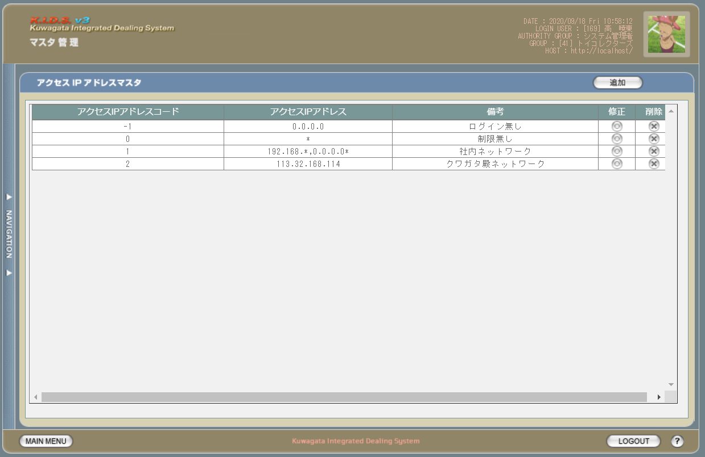

派生画面
1 | M-02-14 |  | アクセスIPアドレスマスタ追加画面 |  |  |  | アクセスIPアドレスマスタの登録を行う画面。この画面は前画面(M-02-13)のサブウィンドウとして表示する

画面レイアウト
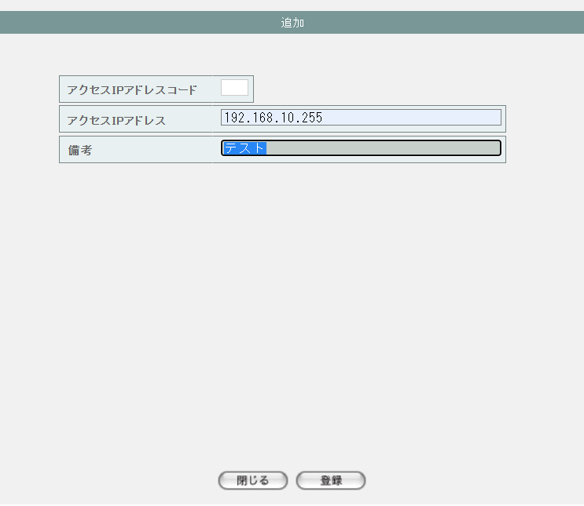

2 | M-02-14-1 |  | アクセスIPアドレスマスタ追加確認画面 |  |  |  | 登録しようとするアクセスIPアドレスデータを表示して確認する画面。この画面は前画面(M-02-14)と同サブウィンドウで表示する

画面レイアウト

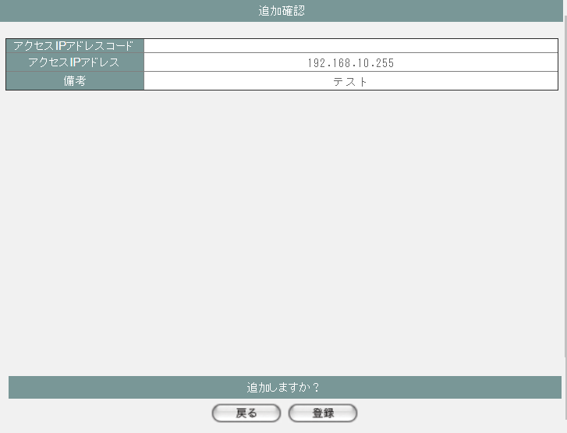

3 | M-02-15 |  | アクセスIPアドレスマスタ修正画面 |  |  |  | 押下する修正ボタンに応じるアクセスIPアドレスデータを表示して、編集する画面。この画面は前画面(M-02-13)のサブウィンドウとして表示する

画面レイアウト

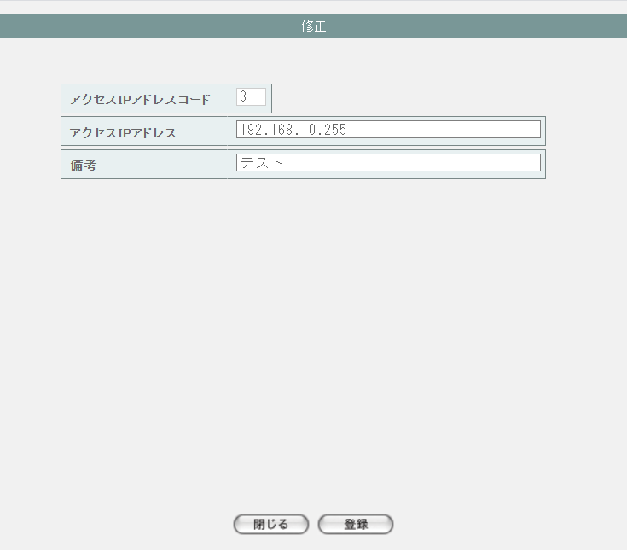

4 | M-02-15-1 |  | アクセスIPアドレスマスタ修正確認画面 |  |  |  | 編集しようとするアクセスIPアドレスデータを表示して確認する画面。この画面は前画面(M-02-15)と同サブウィンドウで表示する

画面レイアウト

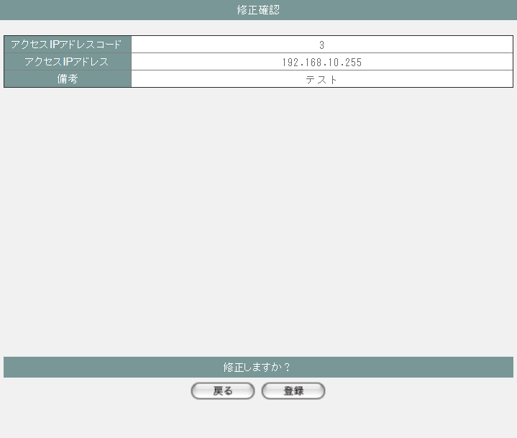

5 | M-02-16 |  | アクセスIPアドレスマスタ削除画面 |  |  |  | 押下する削除ボタンに応じるアクセスIPアドレスデータを表示する画面。この画面は前画面(M-02-13)のサブウィンドウとして表示する

画面レイアウト

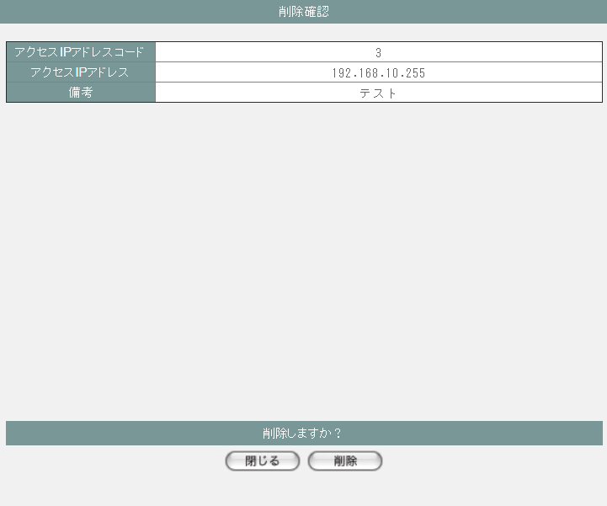

項目定義
No. | 名称 |  |  | 部品 |  |  | I/O |  | 必須 | 形式 |  |  | 桁数 | 下限 | 上限 | 初期値
M-02-13 アクセスIPアドレスマスタ一覧画面
1 | 追加 |  |  | ボタン |  |  | I |  | - | - |  |  | - | - | - | ボタン画像
一覧 ※DBより取得したm_accessipaddressを表示する
2 | アクセスIPアドレスコード |  |  | ラベル |  |  | O |  | - | - |  |  | - | - | - | m_accessipaddress.lngaccessipaddresscode
3 | アクセスIPアドレス名称 |  |  | ラベル |  |  | O |  | - | - |  |  | - | - | - | m_accessipaddress.straccessipaddressname
4 | 修正 |  |  | ボタン |  |  | I |  | - | - |  |  | - | - | - | ボタン画像
5 | 削除 |  |  | ボタン |  |  | I |  | - | - |  |  | - | - | - | ボタン画像
M-02-14 アクセスIPアドレスマスタ追加画面
6 | アクセスIPアドレスコード |  |  | テキストボックス |  |  | O |  | - | 編集不可 |  |  | - | - | - | -
7 | アクセスIPアドレス名称 |  |  | テキストボックス |  |  | O |  | - | - |  |  | - | - | - | -
8 | 閉じる |  |  | ボタン |  |  | I |  | - | - |  |  | - | - | - | ボタン画像
9 | 登録 |  |  | ボタン |  |  | I |  | - | - |  |  | - | - | - | ボタン画像
M-02-14-1 アクセスIPアドレスマスタ追加確認画面
10 | アクセスIPアドレスコード |  |  | ラベル |  |  | O |  | - | - |  |  | - | - | - | 空
11 | アクセスIPアドレス名称 |  |  | ラベル |  |  | O |  | - | - |  |  | - | - | - | 追加画面で入力したアクセスIPアドレス名称
12 | 戻る |  |  | ボタン |  |  | I |  | - | - |  |  | - | - | - | ボタン画像
13 | 登録 |  |  | ボタン |  |  | I |  | - | - |  |  | - | - | - | ボタン画像
M-02-15 アクセスIPアドレスマスタ修正画面 ※押下するボタンに応じるアクセスIPアドレスデータを表示する
14 | アクセスIPアドレスコード |  |  | テキストボックス |  |  | O |  | - | 編集不可 |  |  | - | - | - | m_accessipaddress.lngaccessipaddresscode
15 | アクセスIPアドレス名称 |  |  | テキストボックス |  |  | O |  | - | - |  |  | - | - | - | m_accessipaddress.straccessipaddressname
16 | 閉じる |  |  | ボタン |  |  | I |  | - | - |  |  | - | - | - | ボタン画像
17 | 登録 |  |  | ボタン |  |  | I |  | - | - |  |  | - | - | - | ボタン画像
M-02-15-1 アクセスIPアドレスマスタ修正確認画面
18 | アクセスIPアドレスコード |  |  | ラベル |  |  | O |  | - | - |  |  | - | - | - | 修正画面で入力したアクセスIPアドレスコード
19 | アクセスIPアドレス名称 |  |  | ラベル |  |  | O |  | - | - |  |  | - | - | - | 修正画面で入力したアクセスIPアドレス名称
20 | 戻る |  |  | ボタン |  |  | I |  | - | - |  |  | - | - | - | ボタン画像
21 | 登録 |  |  | ボタン |  |  | I |  | - | - |  |  | - | - | - | ボタン画像
M-02-16 アクセスIPアドレスマスタ削除画面 ※押下するボタンに応じるアクセスIPアドレスデータを表示する
22 | アクセスIPアドレスコード |  |  | テキストボックス |  |  | O |  | - | - |  |  | - | - | - | m_accessipaddress.lngaccessipaddresscode
23 | アクセスIPアドレス名称 |  |  | テキストボックス |  |  | O |  | - | - |  |  | - | - | - | m_accessipaddress.straccessipaddressname
24 | 閉じる |  |  | ボタン |  |  | I |  | - | - |  |  | - | - | - | ボタン画像
25 | 削除 |  |  | ボタン |  |  | I |  | - | - |  |  | - | - | - | ボタン画像

動作定義
No. | 項目 |  |  |  | 動作 |  |  |  |  |  |  | 処理
M-02-13 アクセスIPアドレスマスタ一覧画面
1 | 修正ボタン |  |  |  | クリック |  |  |  |  |  |  | 押下するボタンに応じるlngaccessipaddresscodeで取得したm_accessipaddressをアクセスIPアドレスマスタ修正画面（M-02-15）に表示する、アクセスIPアドレスマスタ修正画面(M-02-15)をサブウィンドウで開く

2 | 削除ボタン |  |  |  | クリック |  |  |  |  |  |  | 処理定義「削除確認」を行い、押下するボタンに応じるlngaccessipaddresscodeで取得したm_accessipaddressをアクセスIPアドレスマスタ削除確認画面（M-02-16）に表示する、アクセスIPアドレスマスタ削除確認画面（M-02-16）をサブウィンドウで開く

3 | 追加ボタン |  |  |  | クリック |  |  |  |  |  |  | アクセスIPアドレスマスタ追加画面(M-02-14)をサブウィンドウで開く
M-02-14 アクセスIPアドレスマスタ追加画面
4 | 閉じるボタン |  |  |  | クリック |  |  |  |  |  |  | 当画面を閉じて、親画面（M-02-13）をリロードする
5 | 登録ボタン |  |  |  | クリック |  |  |  |  |  |  | 処理定義「バリデーションチェック」を行い、入力後のアクセスIPアドレスデータを表示したアクセスIPアドレスマスタ追加確認画面（M-02-14-1）に同ウィンドウで開く

M-02-14-1 アクセスIPアドレスマスタ追加確認画面
6 | 戻るボタン |  |  |  | クリック |  |  |  |  |  |  | 元画面のアクセスIPアドレスマスタ追加画面（M-02-14）に戻る
7 | 登録ボタン |  |  |  | クリック |  |  |  |  |  |  | 処理定義「登録処理」を行い、本画面を閉じて、親画面（M-02-13）をリロードする
M-02-15 アクセスIPアドレスマスタ修正画面
8 | 閉じるボタン |  |  |  | クリック |  |  |  |  |  |  | 当画面を閉じて、親画面（M-02-13）をリロードする
9 | 登録ボタン |  |  |  | クリック |  |  |  |  |  |  | 処理定義「バリデーションチェック」を行い、編集後のアクセスIPアドレスデータを表示したアクセスIPアドレスマスタ修正確認画面（M-02-15-1）に同ウィンドウで開く

M-02-15-1 アクセスIPアドレスマスタ修正確認画面
10 | 戻るボタン |  |  |  | クリック |  |  |  |  |  |  | 元画面のアクセスIPアドレスマスタ修正画面（M-02-15）に戻る
11 | 登録ボタン |  |  |  | クリック |  |  |  |  |  |  | 処理定義「更新処理」を行い、本画面を閉じて、親画面（M-02-13）をリロードする
M-02-16 アクセスIPアドレスマスタ削除画面
12 | 閉じるボタン |  |  |  | クリック |  |  |  |  |  |  | 当画面を閉じて、親画面（M-02-13）をリロードする
13 | 削除ボタン |  |  |  | クリック |  |  |  |  |  |  | 処理定義「削除処理」を行い、本画面を閉じて、親画面（M-02-13）をリロードする

処理定義
No. | 処理名 |  |  |  |  | 処理内容
1 | 登録処理 |  |  |  |  | 1 | 以下の仕様でm_accessipaddressを登録する

 |  |  |  |  |  |  | 論理テーブル名 |  |  |  | アクセスIPアドレスマスタ |  |  | 物理テーブル名 |  |  | m_accessipaddress
 |  |  |  |  |  |  | 論理名 |  |  |  | 物理名 |  |  | 値
 |  |  |  |  |  |  | lngaccessipaddresscode |  |  |  | アクセスIPアドレスコード |  |  | m_accessipaddressより取得した最大のlngaccessipaddresscode + 1

 |  |  |  |  |  |  | straccessipaddressname |  |  |  | アクセスIPアドレス名称 |  |  | 追加画面のアクセスIPアドレス名称

2 | 更新処理 |  |  |  |  | 1 | 以下の仕様でm_accessipaddressを更新する

 |  |  |  |  |  |  | 論理テーブル名 |  |  |  | アクセスIPアドレスマスタ |  |  | 物理テーブル名 |  |  | m_accessipaddress
 |  |  |  |  |  |  | 論理名 |  |  |  | 物理名 |  |  | 値
 |  |  |  |  |  |  | 更新項目
 |  |  |  |  |  |  | straccessipaddressname |  |  |  | アクセスIPアドレス名称 |  |  | 修正画面のアクセスIPアドレスコード
 |  |  |  |  |  |  | 更新条件
 |  |  |  |  |  |  | lngaccessipaddresscode |  |  |  | アクセスIPアドレスコード |  |  | 修正画面のアクセスIPアドレス名称

3 | 削除処理 |  |  |  |  | 1 | 削除画面のアクセスIPアドレスコードでm_accessipaddressを削除する

4 | 削除確認 |  |  |  |  | 1 | 押下する削除ボタンに応じるlngaccessipaddresscodeでm_userが取得できた場合、以下のエラーメッセージを表示したエラー画面をサブウィンドウで遷移する

 |  |  |  |  |  |  | 「削除しようとしているデータがその他のテーブルに使用されています。削除できません マスタ管理失敗」

5 | バリデーションチェック |  |  |  |  | 1 | 以下の入力チェックを行い、失敗の場合、以下のエラーメッセージを表示する
 |  |  |  |  |  |  | ・アクセスIPアドレス名称の文字数が100超えない
 |  |  |  |  |  |  |  | 「文字数が最大範囲を超えています」
 |  |  |  |  |  |  | ・アクセスIPアドレスが数字以外
 |  |  |  |  |  |  |  | 次の画面へ遷移しない

証紙種類マスタ一覧
画面定義
共通情報 |  | プロジェクト名 |  |  | 株式会社クワガタ様向け KID'S 受発注機能改修 |  |  |  |  |  |  |  |  |  |  | 作成者 |  | solcom
 |  | システム名 |  |  | Kuwagata Integrated Dealing System (KID'S) |  |  |  |  |  |  |  |  |  |  | 作成日付 |  | 2019-02-19
 |  | 工程名 |  |  | 基本設計 |  |  |  |  |  |  |  |  |  |  | バージョン |  | 0.6
 |  | ドキュメントID |  |  | KIDS0002 |  |  |  |  |  |  |  |  |  |  | 更新者
 |  | ドキュメント名 |  |  | 基本設計 画面設計書 |  |  |  |  |  |  |  |  |  |  | 更新日付
書誌情報 |  | 画面ID |  |  | M-02-17
 |  | 画面の名称 |  |  | 証紙種類マスタ一覧
 |  | 概要 |  |  | 証紙種類マスタの検索結果一覧を表示する。本画面は元画面(「マスタA管理メニュー」M-02-00)と同ウィンドウで遷移する。またこの画面はユーザの権限によってアクセスが規制される。

画面レイアウト
新レイアウト

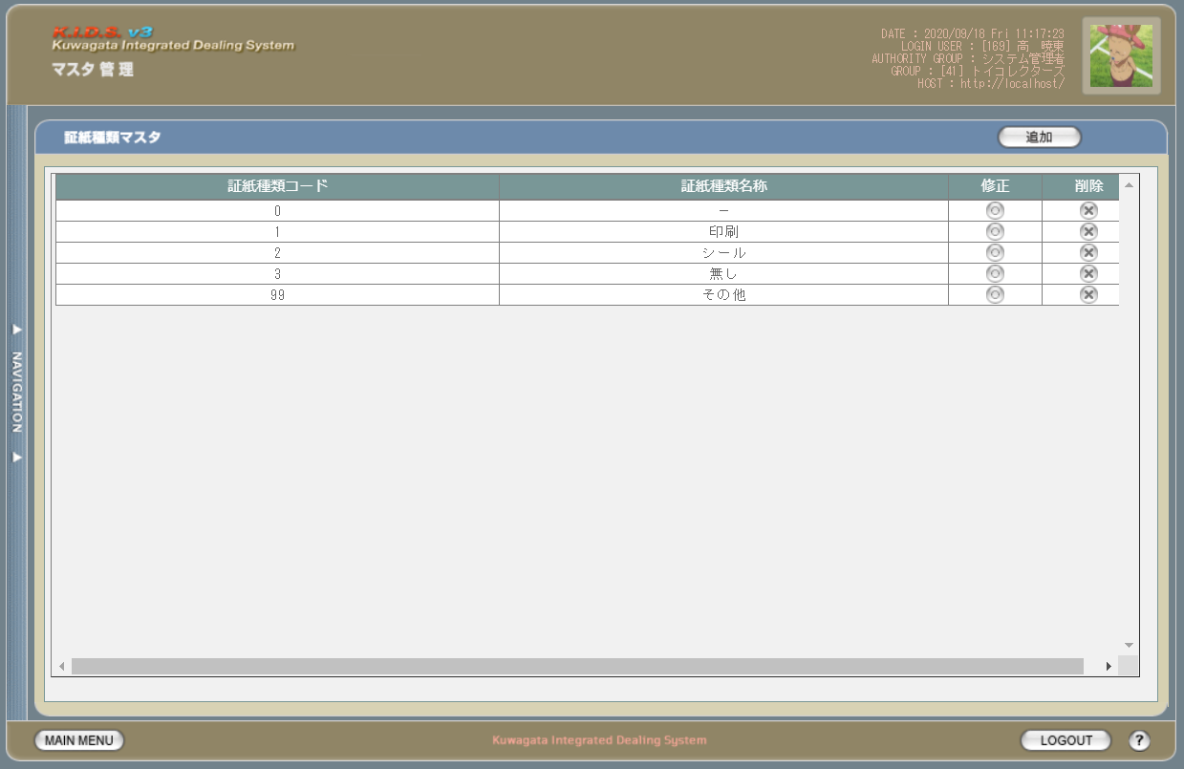

派生画面
1 | M-02-18 |  | 証紙種類マスタ追加画面 |  |  |  | 証紙種類マスタの登録を行う画面。この画面は前画面(M-02-17)のサブウィンドウとして表示する

画面レイアウト

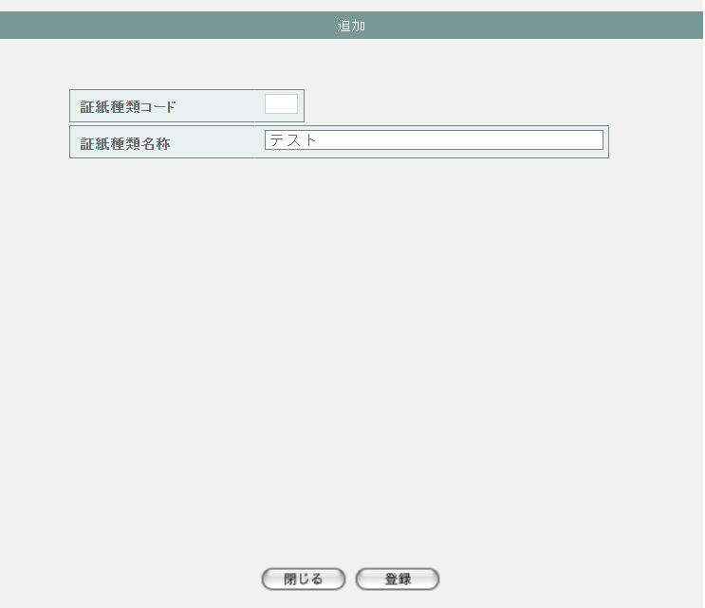

2 | M-02-18-1 |  | 証紙種類マスタ追加確認画面 |  |  |  | 登録しようとする証紙種類データを表示して確認する画面。この画面は前画面(M-02-18)と同サブウィンドウで表示する

画面レイアウト

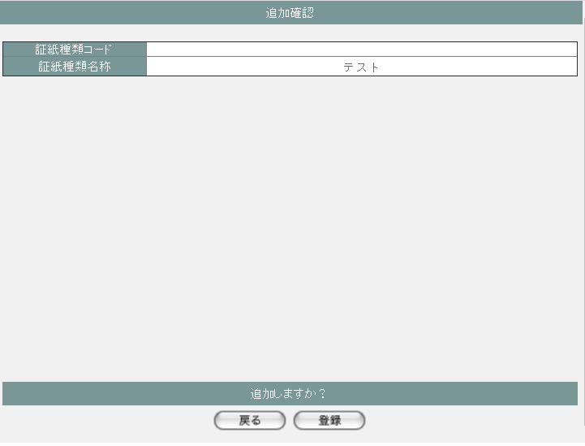

3 | M-02-19 |  | 証紙種類マスタ修正画面 |  |  |  | 押下する修正ボタンに応じる証紙種類データを表示して、編集する画面。この画面は前画面(M-02-17)のサブウィンドウとして表示する

画面レイアウト

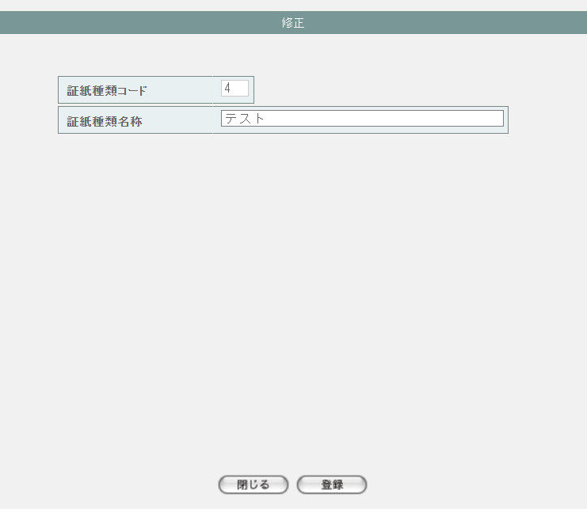

4 | M-02-19-1 |  | 証紙種類マスタ修正確認画面 |  |  |  | 編集しようとする証紙種類データを表示して確認する画面。この画面は前画面(M-02-19)と同サブウィンドウで表示する

画面レイアウト

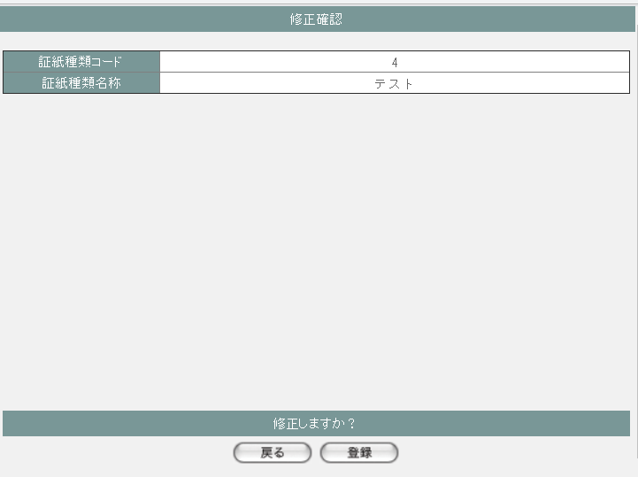

5 | M-02-20 |  | 証紙種類マスタ削除画面 |  |  |  | 押下する削除ボタンに応じる証紙種類データを表示する画面。この画面は前画面(M-02-17)のサブウィンドウとして表示する

画面レイアウト

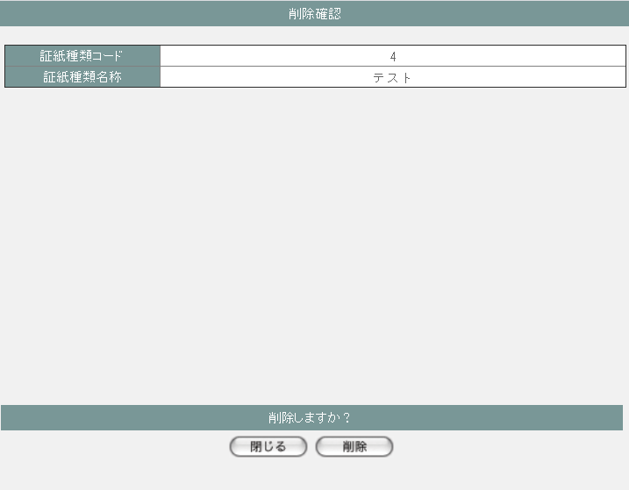

項目定義
No. | 名称 |  |  | 部品 |  |  | I/O |  | 必須 | 形式 |  |  | 桁数 | 下限 | 上限 | 初期値
M-02-17 証紙種類マスタ一覧画面
1 | 追加 |  |  | ボタン |  |  | I |  | - | - |  |  | - | - | - | ボタン画像
一覧 ※DBより取得したm_certificateclassを表示する
2 | 証紙種類コード |  |  | ラベル |  |  | O |  | - | - |  |  | - | - | - | m_certificateclass.lngcertificateclasscode
3 | 証紙種類名称 |  |  | ラベル |  |  | O |  | - | - |  |  | - | - | - | m_certificateclass.strcertificateclassname
4 | 修正 |  |  | ボタン |  |  | I |  | - | - |  |  | - | - | - | ボタン画像
5 | 削除 |  |  | ボタン |  |  | I |  | - | - |  |  | - | - | - | ボタン画像
M-02-18 証紙種類マスタ追加画面
6 | 証紙種類コード |  |  | テキストボックス |  |  | O |  | - | 編集不可 |  |  | - | - | - | -
7 | 証紙種類名称 |  |  | テキストボックス |  |  | O |  | - | - |  |  | - | - | - | -
8 | 閉じる |  |  | ボタン |  |  | I |  | - | - |  |  | - | - | - | ボタン画像
9 | 登録 |  |  | ボタン |  |  | I |  | - | - |  |  | - | - | - | ボタン画像
M-02-18-1 証紙種類マスタ追加確認画面
10 | 証紙種類コード |  |  | ラベル |  |  | O |  | - | - |  |  | - | - | - | 空
11 | 証紙種類名称 |  |  | ラベル |  |  | O |  | - | - |  |  | - | - | - | 追加画面で入力した証紙種類名称
12 | 戻る |  |  | ボタン |  |  | I |  | - | - |  |  | - | - | - | ボタン画像
13 | 登録 |  |  | ボタン |  |  | I |  | - | - |  |  | - | - | - | ボタン画像
M-02-19 証紙種類マスタ修正画面 ※押下するボタンに応じる証紙種類データを表示する
14 | 証紙種類コード |  |  | テキストボックス |  |  | O |  | - | 編集不可 |  |  | - | - | - | m_certificateclass.lngcertificateclasscode
15 | 証紙種類名称 |  |  | テキストボックス |  |  | O |  | - | - |  |  | - | - | - | m_certificateclass.strcertificateclassname
16 | 閉じる |  |  | ボタン |  |  | I |  | - | - |  |  | - | - | - | ボタン画像
17 | 登録 |  |  | ボタン |  |  | I |  | - | - |  |  | - | - | - | ボタン画像
M-02-19-1 証紙種類マスタ修正確認画面
18 | 証紙種類コード |  |  | ラベル |  |  | O |  | - | - |  |  | - | - | - | 修正画面で入力した証紙種類コード
19 | 証紙種類名称 |  |  | ラベル |  |  | O |  | - | - |  |  | - | - | - | 修正画面で入力した証紙種類名称
20 | 戻る |  |  | ボタン |  |  | I |  | - | - |  |  | - | - | - | ボタン画像
21 | 登録 |  |  | ボタン |  |  | I |  | - | - |  |  | - | - | - | ボタン画像
M-02-20 証紙種類マスタ削除画面 ※押下するボタンに応じる証紙種類データを表示する
22 | 証紙種類コード |  |  | テキストボックス |  |  | O |  | - | - |  |  | - | - | - | m_certificateclass.lngcertificateclasscode
23 | 証紙種類名称 |  |  | テキストボックス |  |  | O |  | - | - |  |  | - | - | - | m_certificateclass.strcertificateclassname
24 | 閉じる |  |  | ボタン |  |  | I |  | - | - |  |  | - | - | - | ボタン画像
25 | 削除 |  |  | ボタン |  |  | I |  | - | - |  |  | - | - | - | ボタン画像

動作定義
No. | 項目 |  |  |  | 動作 |  |  |  |  |  |  | 処理
M-02-17 証紙種類マスタ一覧画面
1 | 修正ボタン |  |  |  | クリック |  |  |  |  |  |  | 押下するボタンに応じるlngcertificateclasscodeで取得したm_certificateclassを証紙種類マスタ修正画面（M-02-19）に表示する、証紙種類マスタ修正画面(M-02-19)をサブウィンドウで開く

2 | 削除ボタン |  |  |  | クリック |  |  |  |  |  |  | 処理定義「削除確認」を行い、押下するボタンに応じるlngcertificateclasscodeで取得したm_certificateclassを証紙種類マスタ削除確認画面（M-02-20）に表示する、証紙種類マスタ削除確認画面（M-02-20）をサブウィンドウで開く

3 | 追加ボタン |  |  |  | クリック |  |  |  |  |  |  | 証紙種類マスタ追加画面(M-02-18)をサブウィンドウで開く
M-02-18 証紙種類マスタ追加画面
4 | 閉じるボタン |  |  |  | クリック |  |  |  |  |  |  | 当画面を閉じて、親画面（M-02-17）をリロードする
5 | 登録ボタン |  |  |  | クリック |  |  |  |  |  |  | 処理定義「バリデーションチェック」を行い、入力後の証紙種類データを表示した証紙種類マスタ追加確認画面（M-02-18-1）に同ウィンドウで開く

M-02-18-1 証紙種類マスタ追加確認画面
6 | 戻るボタン |  |  |  | クリック |  |  |  |  |  |  | 元画面の証紙種類マスタ追加画面（M-02-18）に戻る
7 | 登録ボタン |  |  |  | クリック |  |  |  |  |  |  | 処理定義「登録処理」を行い、本画面を閉じて、親画面（M-02-17）をリロードする
M-02-19 証紙種類マスタ修正画面
8 | 閉じるボタン |  |  |  | クリック |  |  |  |  |  |  | 当画面を閉じて、親画面（M-02-17）をリロードする
9 | 登録ボタン |  |  |  | クリック |  |  |  |  |  |  | 処理定義「バリデーションチェック」を行い、編集後の証紙種類データを表示した証紙種類マスタ修正確認画面（M-02-19-1）に同ウィンドウで開く

M-02-19-1 証紙種類マスタ修正確認画面
10 | 戻るボタン |  |  |  | クリック |  |  |  |  |  |  | 元画面の証紙種類マスタ修正画面（M-02-19）に戻る
11 | 登録ボタン |  |  |  | クリック |  |  |  |  |  |  | 処理定義「更新処理」を行い、本画面を閉じて、親画面（M-02-17）をリロードする
M-02-20 証紙種類マスタ削除画面
12 | 閉じるボタン |  |  |  | クリック |  |  |  |  |  |  | 当画面を閉じて、親画面（M-02-17）をリロードする
13 | 削除ボタン |  |  |  | クリック |  |  |  |  |  |  | 処理定義「削除処理」を行い、本画面を閉じて、親画面（M-02-17）をリロードする

処理定義
No. | 処理名 |  |  |  |  | 処理内容
1 | 登録処理 |  |  |  |  | 1 | 以下の仕様でm_certificateclassを登録する

 |  |  |  |  |  |  | 論理テーブル名 |  |  |  | 証紙種類マスタ |  |  | 物理テーブル名 |  |  | m_certificateclass
 |  |  |  |  |  |  | 論理名 |  |  |  | 物理名 |  |  | 値
 |  |  |  |  |  |  | lngcertificateclasscode |  |  |  | 証紙種類コード |  |  | m_certificateclassより取得した最大のlngcertificateclasscode + 1

 |  |  |  |  |  |  | strcertificateclassname |  |  |  | 証紙種類名称 |  |  | 追加画面の証紙種類名称

2 | 更新処理 |  |  |  |  | 1 | 以下の仕様でm_certificateclassを更新する

 |  |  |  |  |  |  | 論理テーブル名 |  |  |  | 証紙種類マスタ |  |  | 物理テーブル名 |  |  | m_certificateclass
 |  |  |  |  |  |  | 論理名 |  |  |  | 物理名 |  |  | 値
 |  |  |  |  |  |  | 更新項目
 |  |  |  |  |  |  | strcertificateclassname |  |  |  | 証紙種類名称 |  |  | 修正画面の証紙種類コード
 |  |  |  |  |  |  | 更新条件
 |  |  |  |  |  |  | lngcertificateclasscode |  |  |  | 証紙種類コード |  |  | 修正画面の証紙種類名称

3 | 削除処理 |  |  |  |  | 1 | 削除画面の証紙種類コードでm_certificateclassを削除する

4 | 削除確認 |  |  |  |  | 1 | 押下する削除ボタンに応じるlngcertificateclasscodeでm_productが取得できた場合、以下のエラーメッセージを表示したエラー画面をサブウィンドウで遷移する

 |  |  |  |  |  |  | 「削除しようとしているデータがその他のテーブルに使用されています。削除できません マスタ管理失敗」

5 | バリデーションチェック |  |  |  |  | 1 | 以下の入力チェックを行い、失敗の場合、以下のエラーメッセージを表示する
 |  |  |  |  |  |  | ・証紙種類名称の文字数が100超えない
 |  |  |  |  |  |  |  | 「文字数が最大範囲を超えています」
 |  |  |  |  |  |  | ・証紙種類が数字以外
 |  |  |  |  |  |  |  | 次の画面へ遷移しない

国マスタ一覧
画面定義
共通情報 |  | プロジェクト名 |  |  | 株式会社クワガタ様向け KID'S 受発注機能改修 |  |  |  |  |  |  |  |  |  |  | 作成者 |  | solcom
 |  | システム名 |  |  | Kuwagata Integrated Dealing System (KID'S) |  |  |  |  |  |  |  |  |  |  | 作成日付 |  | 2019-02-19
 |  | 工程名 |  |  | 基本設計 |  |  |  |  |  |  |  |  |  |  | バージョン |  | 0.6
 |  | ドキュメントID |  |  | KIDS0002 |  |  |  |  |  |  |  |  |  |  | 更新者
 |  | ドキュメント名 |  |  | 基本設計 画面設計書 |  |  |  |  |  |  |  |  |  |  | 更新日付
書誌情報 |  | 画面ID |  |  | M-02-21
 |  | 画面の名称 |  |  | 国マスタ一覧
 |  | 概要 |  |  | 国マスタの検索結果一覧を表示する。本画面は元画面(「マスタA管理メニュー」M-02-00)と同ウィンドウで遷移する。またこの画面はユーザの権限によってアクセスが規制される。

画面レイアウト
新レイアウト

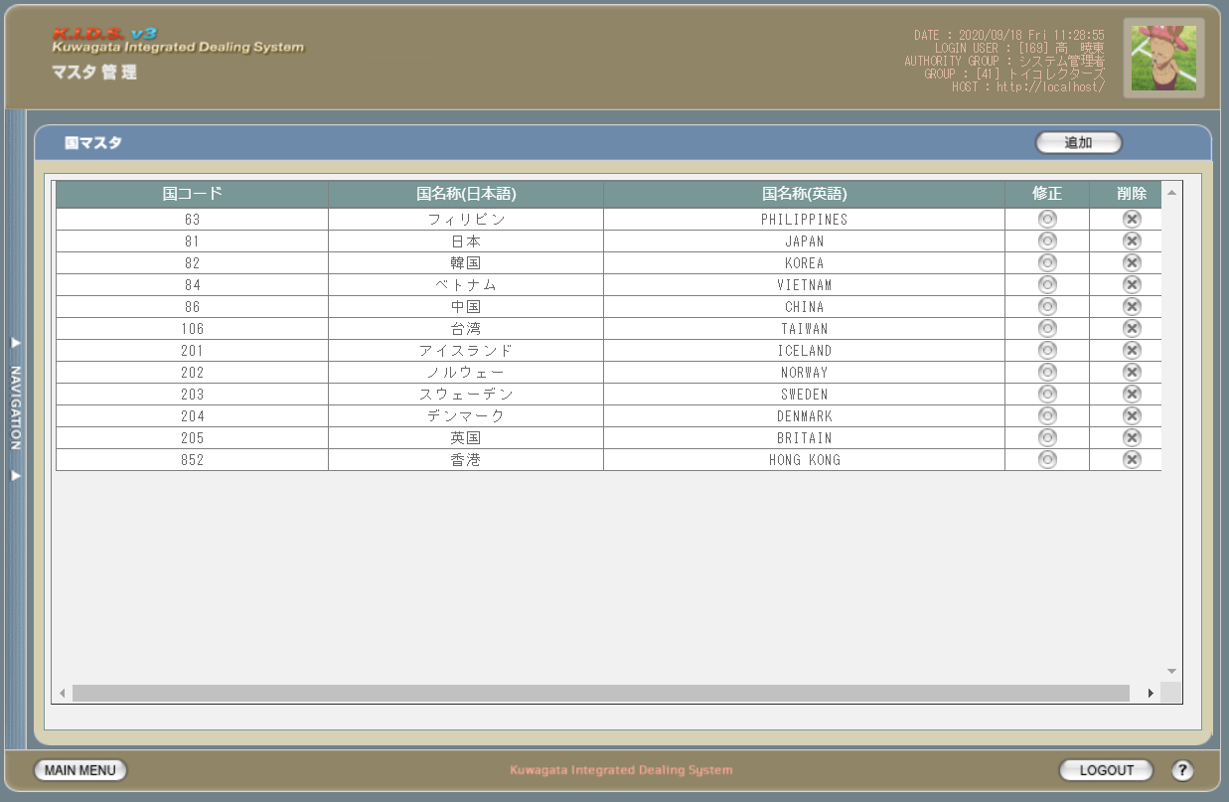

派生画面
1 | M-02-22 |  | 国マスタ追加画面 |  |  |  | 国マスタの登録を行う画面。この画面は前画面(M-02-21)のサブウィンドウとして表示する

画面レイアウト

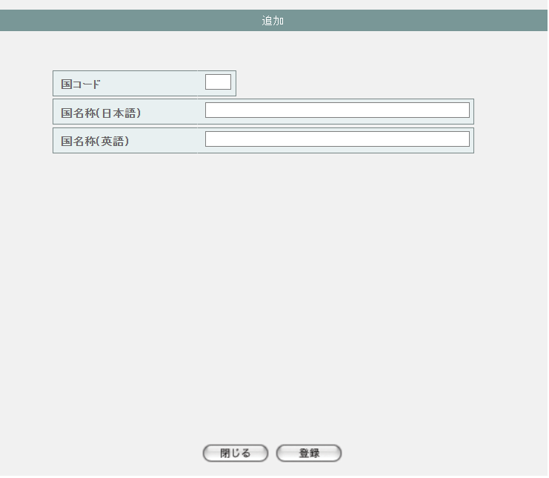

2 | M-02-22-1 |  | 国マスタ追加確認画面 |  |  |  | 登録しようとする国データを表示して確認する画面。この画面は前画面(M-02-22)と同サブウィンドウで表示する

画面レイアウト

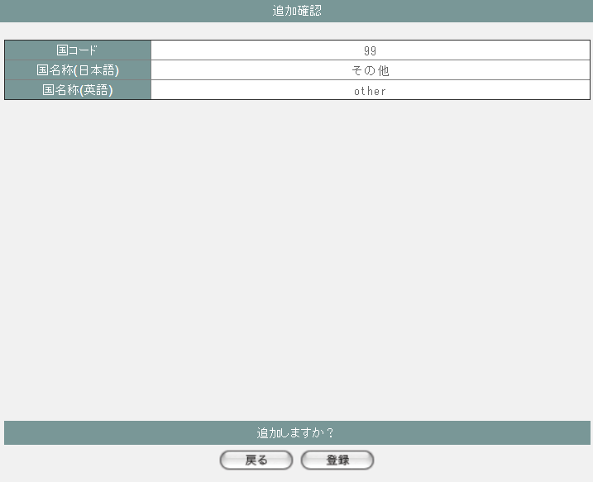

3 | M-02-23 |  | 国マスタ修正画面 |  |  |  | 押下する修正ボタンに応じる国データを表示して、編集する画面。この画面は前画面(M-02-21)のサブウィンドウとして表示する

画面レイアウト

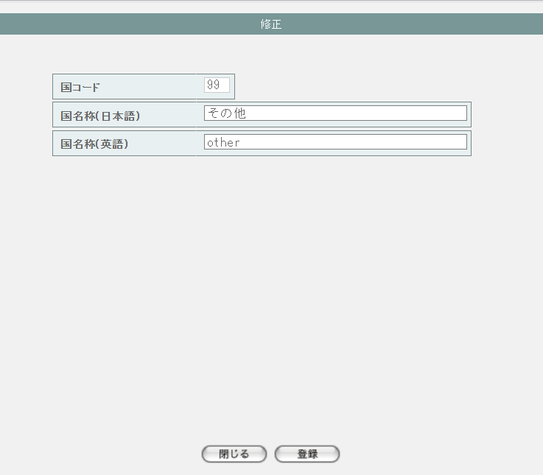

4 | M-02-23-1 |  | 国マスタ修正確認画面 |  |  |  | 編集しようとする国データを表示して確認する画面。この画面は前画面(M-02-23)と同サブウィンドウで表示する

画面レイアウト



5 | M-02-24 |  | 国マスタ削除画面 |  |  |  | 押下する削除ボタンに応じる国データを表示する画面。この画面は前画面(M-02-21)のサブウィンドウとして表示する

画面レイアウト



項目定義
No. | 名称 |  |  | 部品 |  |  | I/O |  | 必須 | 形式 |  |  | 桁数 | 下限 | 上限 | 初期値
M-02-21 国マスタ一覧画面
1 | 追加 |  |  | ボタン |  |  | I |  | - | - |  |  | - | - | - | ボタン画像
一覧 ※DBより取得したm_countryを表示する
2 | 国コード |  |  | ラベル |  |  | O |  | - | - |  |  | - | - | - | m_country.lngcountrycode
3 | 国名称 |  |  | ラベル |  |  | O |  | - | - |  |  | - | - | - | m_country.strcountryname
4 | 修正 |  |  | ボタン |  |  | I |  | - | - |  |  | - | - | - | ボタン画像
5 | 削除 |  |  | ボタン |  |  | I |  | - | - |  |  | - | - | - | ボタン画像
M-02-22 国マスタ追加画面
6 | 国コード |  |  | テキストボックス |  |  | O |  | - | 編集不可 |  |  | - | - | - | -
7 | 国名称 |  |  | テキストボックス |  |  | O |  | - | - |  |  | - | - | - | -
8 | 閉じる |  |  | ボタン |  |  | I |  | - | - |  |  | - | - | - | ボタン画像
9 | 登録 |  |  | ボタン |  |  | I |  | - | - |  |  | - | - | - | ボタン画像
M-02-22-1 国マスタ追加確認画面
10 | 国コード |  |  | ラベル |  |  | O |  | - | - |  |  | - | - | - | 空
11 | 国名称 |  |  | ラベル |  |  | O |  | - | - |  |  | - | - | - | 追加画面で入力した国名称
12 | 戻る |  |  | ボタン |  |  | I |  | - | - |  |  | - | - | - | ボタン画像
13 | 登録 |  |  | ボタン |  |  | I |  | - | - |  |  | - | - | - | ボタン画像
M-02-23 国マスタ修正画面 ※押下するボタンに応じる国データを表示する
14 | 国コード |  |  | テキストボックス |  |  | O |  | - | 編集不可 |  |  | - | - | - | m_country.lngcountrycode
15 | 国名称 |  |  | テキストボックス |  |  | O |  | - | - |  |  | - | - | - | m_country.strcountryname
16 | 閉じる |  |  | ボタン |  |  | I |  | - | - |  |  | - | - | - | ボタン画像
17 | 登録 |  |  | ボタン |  |  | I |  | - | - |  |  | - | - | - | ボタン画像
M-02-23-1 国マスタ修正確認画面
18 | 国コード |  |  | ラベル |  |  | O |  | - | - |  |  | - | - | - | 修正画面で入力した国コード
19 | 国名称 |  |  | ラベル |  |  | O |  | - | - |  |  | - | - | - | 修正画面で入力した国名称
20 | 戻る |  |  | ボタン |  |  | I |  | - | - |  |  | - | - | - | ボタン画像
21 | 登録 |  |  | ボタン |  |  | I |  | - | - |  |  | - | - | - | ボタン画像
M-02-24 国マスタ削除画面 ※押下するボタンに応じる国データを表示する
22 | 国コード |  |  | テキストボックス |  |  | O |  | - | - |  |  | - | - | - | m_country.lngcountrycode
23 | 国名称 |  |  | テキストボックス |  |  | O |  | - | - |  |  | - | - | - | m_country.strcountryname
24 | 閉じる |  |  | ボタン |  |  | I |  | - | - |  |  | - | - | - | ボタン画像
25 | 削除 |  |  | ボタン |  |  | I |  | - | - |  |  | - | - | - | ボタン画像

動作定義
No. | 項目 |  |  |  | 動作 |  |  |  |  |  |  | 処理
M-02-21 国マスタ一覧画面
1 | 修正ボタン |  |  |  | クリック |  |  |  |  |  |  | 押下するボタンに応じるlngcountrycodeで取得したm_countryを国マスタ修正画面（M-02-23）に表示する、国マスタ修正画面(M-02-23)をサブウィンドウで開く

2 | 削除ボタン |  |  |  | クリック |  |  |  |  |  |  | 処理定義「削除確認」を行い、押下するボタンに応じるlngcountrycodeで取得したm_countryを国マスタ削除確認画面（M-02-24）に表示する、国マスタ削除確認画面（M-02-24）をサブウィンドウで開く

3 | 追加ボタン |  |  |  | クリック |  |  |  |  |  |  | 国マスタ追加画面(M-02-22)をサブウィンドウで開く
M-02-22 国マスタ追加画面
4 | 閉じるボタン |  |  |  | クリック |  |  |  |  |  |  | 当画面を閉じて、親画面（M-02-21）をリロードする
5 | 登録ボタン |  |  |  | クリック |  |  |  |  |  |  | 処理定義「バリデーションチェック」を行い、入力後の国データを表示した国マスタ追加確認画面（M-02-22-1）に同ウィンドウで開く

M-02-22-1 国マスタ追加確認画面
6 | 戻るボタン |  |  |  | クリック |  |  |  |  |  |  | 元画面の国マスタ追加画面（M-02-22）に戻る
7 | 登録ボタン |  |  |  | クリック |  |  |  |  |  |  | 処理定義「登録処理」を行い、本画面を閉じて、親画面（M-02-21）をリロードする
M-02-23 国マスタ修正画面
8 | 閉じるボタン |  |  |  | クリック |  |  |  |  |  |  | 当画面を閉じて、親画面（M-02-21）をリロードする
9 | 登録ボタン |  |  |  | クリック |  |  |  |  |  |  | 処理定義「バリデーションチェック」を行い、編集後の国データを表示した国マスタ修正確認画面（M-02-23-1）に同ウィンドウで開く

M-02-23-1 国マスタ修正確認画面
10 | 戻るボタン |  |  |  | クリック |  |  |  |  |  |  | 元画面の国マスタ修正画面（M-02-23）に戻る
11 | 登録ボタン |  |  |  | クリック |  |  |  |  |  |  | 処理定義「更新処理」を行い、本画面を閉じて、親画面（M-02-21）をリロードする
M-02-24 国マスタ削除画面
12 | 閉じるボタン |  |  |  | クリック |  |  |  |  |  |  | 当画面を閉じて、親画面（M-02-21）をリロードする
13 | 削除ボタン |  |  |  | クリック |  |  |  |  |  |  | 処理定義「削除処理」を行い、本画面を閉じて、親画面（M-02-21）をリロードする

処理定義
No. | 処理名 |  |  |  |  | 処理内容
1 | 登録処理 |  |  |  |  | 1 | 以下の仕様でm_countryを登録する

 |  |  |  |  |  |  | 論理テーブル名 |  |  |  | 国マスタ |  |  | 物理テーブル名 |  |  | m_country
 |  |  |  |  |  |  | 論理名 |  |  |  | 物理名 |  |  | 値
 |  |  |  |  |  |  | lngcountrycode |  |  |  | 国コード |  |  | m_countryより取得した最大のlngcountrycode + 1

 |  |  |  |  |  |  | strcountryname |  |  |  | 国名称 |  |  | 追加画面の国名称

2 | 更新処理 |  |  |  |  | 1 | 以下の仕様でm_countryを更新する

 |  |  |  |  |  |  | 論理テーブル名 |  |  |  | 国マスタ |  |  | 物理テーブル名 |  |  | m_country
 |  |  |  |  |  |  | 論理名 |  |  |  | 物理名 |  |  | 値
 |  |  |  |  |  |  | 更新項目
 |  |  |  |  |  |  | strcountryname |  |  |  | 国名称 |  |  | 修正画面の国コード
 |  |  |  |  |  |  | 更新条件
 |  |  |  |  |  |  | lngcountrycode |  |  |  | 国コード |  |  | 修正画面の国名称

3 | 削除処理 |  |  |  |  | 1 | 削除画面の国コードでm_countryを削除する

4 | 削除確認 |  |  |  |  | 1 | 押下する削除ボタンに応じるlngcountrycodeでm_companyが取得できた場合、以下のエラーメッセージを表示したエラー画面をサブウィンドウで遷移する

 |  |  |  |  |  |  | 「削除しようとしているデータがその他のテーブルに使用されています。削除できません マスタ管理失敗」

5 | バリデーションチェック |  |  |  |  | 1 | 以下の入力チェックを行い、失敗の場合、以下のエラーメッセージを表示する
 |  |  |  |  |  |  | ・国名称の文字数が100超えない
 |  |  |  |  |  |  |  | 「文字数が最大範囲を超えています」
 |  |  |  |  |  |  | ・国名称（英語）の文字数が100超えない
 |  |  |  |  |  |  |  | 「文字数が最大範囲を超えています」
 |  |  |  |  |  |  | ・国コードの必須チェック
 |  |  |  |  |  |  |  | 「必須項目が入力されていません」
 |  |  |  |  |  |  | ・国コードの数字チェック
 |  |  |  |  |  |  |  | 「数値以外が含まれています」
 |  |  |  |  |  |  | ・追加処理の場合、国コードがm_countryに存在する
 |  |  |  |  |  |  |  | 次の画面へ遷移しない
 |  |  |  |  |  |  | ・更新処理の場合、国コードがm_countryに存在しない
 |  |  |  |  |  |  |  | 次の画面へ遷移しない

版権元マスタ一覧
画面定義
共通情報 |  | プロジェクト名 |  |  | 株式会社クワガタ様向け KID'S 受発注機能改修 |  |  |  |  |  |  |  |  |  |  | 作成者 |  | solcom
 |  | システム名 |  |  | Kuwagata Integrated Dealing System (KID'S) |  |  |  |  |  |  |  |  |  |  | 作成日付 |  | 2019-02-19
 |  | 工程名 |  |  | 基本設計 |  |  |  |  |  |  |  |  |  |  | バージョン |  | 0.6
 |  | ドキュメントID |  |  | KIDS0002 |  |  |  |  |  |  |  |  |  |  | 更新者
 |  | ドキュメント名 |  |  | 基本設計 画面設計書 |  |  |  |  |  |  |  |  |  |  | 更新日付
書誌情報 |  | 画面ID |  |  | M-02-25
 |  | 画面の名称 |  |  | 版権元マスタ一覧
 |  | 概要 |  |  | 版権元マスタの検索結果一覧を表示する。本画面は元画面(「マスタA管理メニュー」M-02-00)と同ウィンドウで遷移する。またこの画面はユーザの権限によってアクセスが規制される。

画面レイアウト
新レイアウト

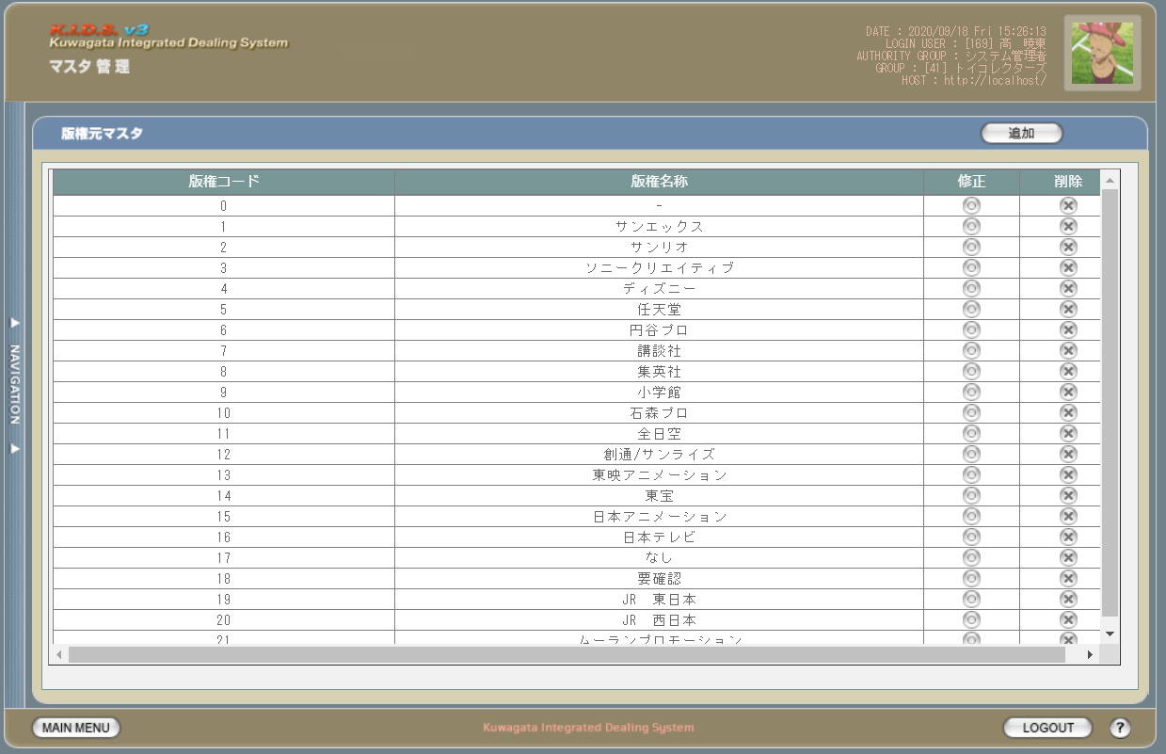

派生画面
1 | M-02-26 |  | 版権元マスタ追加画面 |  |  |  | 版権元マスタの登録を行う画面。この画面は前画面(M-02-25)のサブウィンドウとして表示する

画面レイアウト



2 | M-02-26-1 |  | 版権元マスタ追加確認画面 |  |  |  | 登録しようとする版権元データを表示して確認する画面。この画面は前画面(M-02-26)と同サブウィンドウで表示する

画面レイアウト

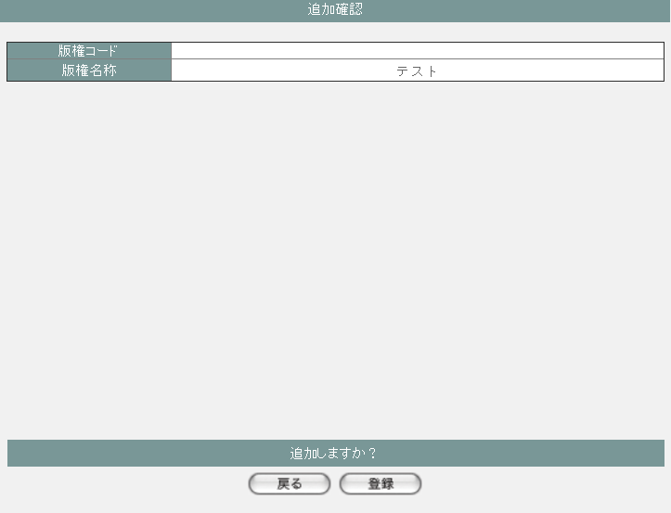

3 | M-02-27 |  | 版権元マスタ修正画面 |  |  |  | 押下する修正ボタンに応じる版権元データを表示して、編集する画面。この画面は前画面(M-02-25)のサブウィンドウとして表示する

画面レイアウト

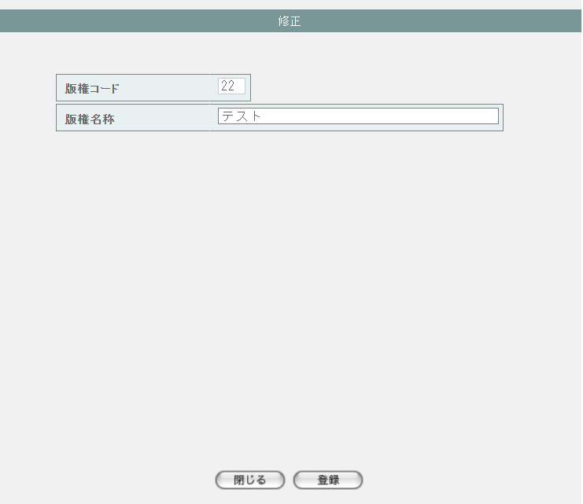

4 | M-02-27-1 |  | 版権元マスタ修正確認画面 |  |  |  | 編集しようとする版権元データを表示して確認する画面。この画面は前画面(M-02-27)と同サブウィンドウで表示する

画面レイアウト

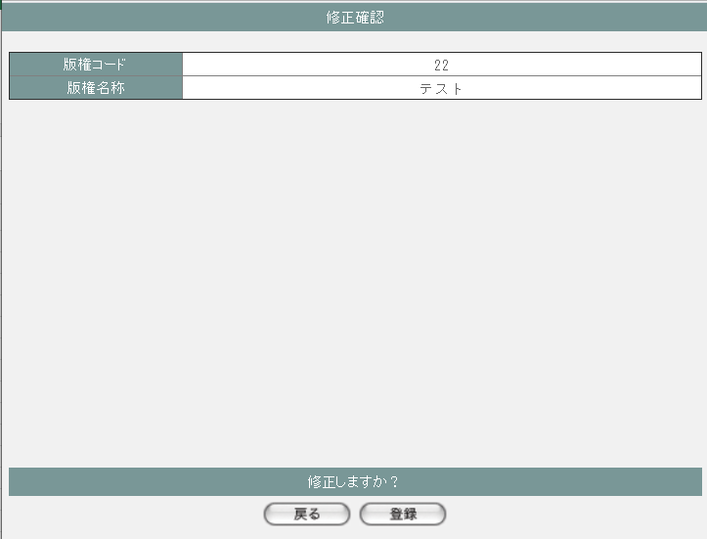

5 | M-02-28 |  | 版権元マスタ削除画面 |  |  |  | 押下する削除ボタンに応じる版権元データを表示する画面。この画面は前画面(M-02-25)のサブウィンドウとして表示する

画面レイアウト

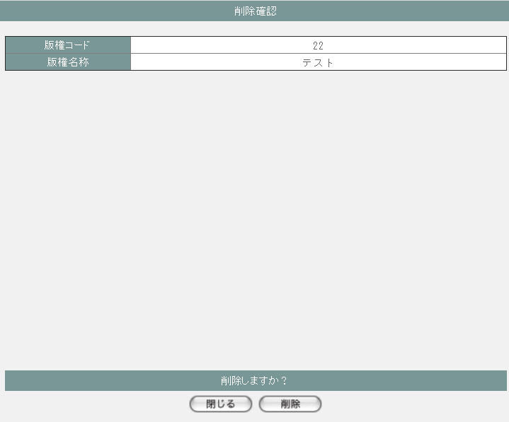

項目定義
No. | 名称 |  |  | 部品 |  |  | I/O |  | 必須 | 形式 |  |  | 桁数 | 下限 | 上限 | 初期値
M-02-25 版権元マスタ一覧画面
1 | 追加 |  |  | ボタン |  |  | I |  | - | - |  |  | - | - | - | ボタン画像
一覧 ※DBより取得したm_copyrightを表示する
2 | 版権元コード |  |  | ラベル |  |  | O |  | - | - |  |  | - | - | - | m_copyright.lngcopyrightcode
3 | 版権元名称 |  |  | ラベル |  |  | O |  | - | - |  |  | - | - | - | m_copyright.strcopyrightname
4 | 修正 |  |  | ボタン |  |  | I |  | - | - |  |  | - | - | - | ボタン画像
5 | 削除 |  |  | ボタン |  |  | I |  | - | - |  |  | - | - | - | ボタン画像
M-02-26 版権元マスタ追加画面
6 | 版権元コード |  |  | テキストボックス |  |  | O |  | - | 編集不可 |  |  | - | - | - | -
7 | 版権元名称 |  |  | テキストボックス |  |  | O |  | - | - |  |  | - | - | - | -
8 | 閉じる |  |  | ボタン |  |  | I |  | - | - |  |  | - | - | - | ボタン画像
9 | 登録 |  |  | ボタン |  |  | I |  | - | - |  |  | - | - | - | ボタン画像
M-02-26-1 版権元マスタ追加確認画面
10 | 版権元コード |  |  | ラベル |  |  | O |  | - | - |  |  | - | - | - | 空
11 | 版権元名称 |  |  | ラベル |  |  | O |  | - | - |  |  | - | - | - | 追加画面で入力した版権元名称
12 | 戻る |  |  | ボタン |  |  | I |  | - | - |  |  | - | - | - | ボタン画像
13 | 登録 |  |  | ボタン |  |  | I |  | - | - |  |  | - | - | - | ボタン画像
M-02-27 版権元マスタ修正画面 ※押下するボタンに応じる版権元データを表示する
14 | 版権元コード |  |  | テキストボックス |  |  | O |  | - | 編集不可 |  |  | - | - | - | m_copyright.lngcopyrightcode
15 | 版権元名称 |  |  | テキストボックス |  |  | O |  | - | - |  |  | - | - | - | m_copyright.strcopyrightname
16 | 閉じる |  |  | ボタン |  |  | I |  | - | - |  |  | - | - | - | ボタン画像
17 | 登録 |  |  | ボタン |  |  | I |  | - | - |  |  | - | - | - | ボタン画像
M-02-27-1 版権元マスタ修正確認画面
18 | 版権元コード |  |  | ラベル |  |  | O |  | - | - |  |  | - | - | - | 修正画面で入力した版権元コード
19 | 版権元名称 |  |  | ラベル |  |  | O |  | - | - |  |  | - | - | - | 修正画面で入力した版権元名称
20 | 戻る |  |  | ボタン |  |  | I |  | - | - |  |  | - | - | - | ボタン画像
21 | 登録 |  |  | ボタン |  |  | I |  | - | - |  |  | - | - | - | ボタン画像
M-02-28 版権元マスタ削除画面 ※押下するボタンに応じる版権元データを表示する
22 | 版権元コード |  |  | テキストボックス |  |  | O |  | - | - |  |  | - | - | - | m_copyright.lngcopyrightcode
23 | 版権元名称 |  |  | テキストボックス |  |  | O |  | - | - |  |  | - | - | - | m_copyright.strcopyrightname
24 | 閉じる |  |  | ボタン |  |  | I |  | - | - |  |  | - | - | - | ボタン画像
25 | 削除 |  |  | ボタン |  |  | I |  | - | - |  |  | - | - | - | ボタン画像

動作定義
No. | 項目 |  |  |  | 動作 |  |  |  |  |  |  | 処理
M-02-25 版権元マスタ一覧画面
1 | 修正ボタン |  |  |  | クリック |  |  |  |  |  |  | 押下するボタンに応じるlngcopyrightcodeで取得したm_copyrightを版権元マスタ修正画面（M-02-27）に表示する、版権元マスタ修正画面(M-02-27)をサブウィンドウで開く

2 | 削除ボタン |  |  |  | クリック |  |  |  |  |  |  | 処理定義「削除確認」を行い、押下するボタンに応じるlngcopyrightcodeで取得したm_copyrightを版権元マスタ削除確認画面（M-02-28）に表示する、版権元マスタ削除確認画面（M-02-28）をサブウィンドウで開く

3 | 追加ボタン |  |  |  | クリック |  |  |  |  |  |  | 版権元マスタ追加画面(M-02-26)をサブウィンドウで開く
M-02-26 版権元マスタ追加画面
4 | 閉じるボタン |  |  |  | クリック |  |  |  |  |  |  | 当画面を閉じて、親画面（M-02-25）をリロードする
5 | 登録ボタン |  |  |  | クリック |  |  |  |  |  |  | 処理定義「バリデーションチェック」を行い、入力後の版権元データを表示した版権元マスタ追加確認画面（M-02-26-1）に同ウィンドウで開く

M-02-26-1 版権元マスタ追加確認画面
6 | 戻るボタン |  |  |  | クリック |  |  |  |  |  |  | 元画面の版権元マスタ追加画面（M-02-26）に戻る
7 | 登録ボタン |  |  |  | クリック |  |  |  |  |  |  | 処理定義「登録処理」を行い、本画面を閉じて、親画面（M-02-25）をリロードする
M-02-27 版権元マスタ修正画面
8 | 閉じるボタン |  |  |  | クリック |  |  |  |  |  |  | 当画面を閉じて、親画面（M-02-25）をリロードする
9 | 登録ボタン |  |  |  | クリック |  |  |  |  |  |  | 処理定義「バリデーションチェック」を行い、編集後の版権元データを表示した版権元マスタ修正確認画面（M-02-27-1）に同ウィンドウで開く

M-02-27-1 版権元マスタ修正確認画面
10 | 戻るボタン |  |  |  | クリック |  |  |  |  |  |  | 元画面の版権元マスタ修正画面（M-02-27）に戻る
11 | 登録ボタン |  |  |  | クリック |  |  |  |  |  |  | 処理定義「更新処理」を行い、本画面を閉じて、親画面（M-02-25）をリロードする
M-02-28 版権元マスタ削除画面
12 | 閉じるボタン |  |  |  | クリック |  |  |  |  |  |  | 当画面を閉じて、親画面（M-02-25）をリロードする
13 | 削除ボタン |  |  |  | クリック |  |  |  |  |  |  | 処理定義「削除処理」を行い、本画面を閉じて、親画面（M-02-25）をリロードする

処理定義
No. | 処理名 |  |  |  |  | 処理内容
1 | 登録処理 |  |  |  |  | 1 | 以下の仕様でm_copyrightを登録する

 |  |  |  |  |  |  | 論理テーブル名 |  |  |  | 版権元マスタ |  |  | 物理テーブル名 |  |  | m_copyright
 |  |  |  |  |  |  | 論理名 |  |  |  | 物理名 |  |  | 値
 |  |  |  |  |  |  | lngcopyrightcode |  |  |  | 版権元コード |  |  | m_copyrightより取得した最大のlngcopyrightcode + 1

 |  |  |  |  |  |  | strcopyrightname |  |  |  | 版権元名称 |  |  | 追加画面の版権元名称

2 | 更新処理 |  |  |  |  | 1 | 以下の仕様でm_copyrightを更新する

 |  |  |  |  |  |  | 論理テーブル名 |  |  |  | 版権元マスタ |  |  | 物理テーブル名 |  |  | m_copyright
 |  |  |  |  |  |  | 論理名 |  |  |  | 物理名 |  |  | 値
 |  |  |  |  |  |  | 更新項目
 |  |  |  |  |  |  | strcopyrightname |  |  |  | 版権元名称 |  |  | 修正画面の版権元コード
 |  |  |  |  |  |  | 更新条件
 |  |  |  |  |  |  | lngcopyrightcode |  |  |  | 版権元コード |  |  | 修正画面の版権元名称

3 | 削除処理 |  |  |  |  | 1 | 削除画面の版権元コードでm_copyrightを削除する

4 | 削除確認 |  |  |  |  | 1 | 押下する削除ボタンに応じるlngcopyrightcodeでm_productが取得できた場合、以下のエラーメッセージを表示したエラー画面をサブウィンドウで遷移する

 |  |  |  |  |  |  | 「削除しようとしているデータがその他のテーブルに使用されています。削除できません マスタ管理失敗」

5 | バリデーションチェック |  |  |  |  | 1 | 以下の入力チェックを行い、失敗の場合、以下のエラーメッセージを表示する
 |  |  |  |  |  |  | ・版権元名称の文字数が100超えない
 |  |  |  |  |  |  |  | 「文字数が最大範囲を超えています」

組織マスタ一覧
画面定義
共通情報 |  | プロジェクト名 |  |  | 株式会社クワガタ様向け KID'S 受発注機能改修 |  |  |  |  |  |  |  |  |  |  | 作成者 |  | solcom
 |  | システム名 |  |  | Kuwagata Integrated Dealing System (KID'S) |  |  |  |  |  |  |  |  |  |  | 作成日付 |  | 2019-02-19
 |  | 工程名 |  |  | 基本設計 |  |  |  |  |  |  |  |  |  |  | バージョン |  | 0.6
 |  | ドキュメントID |  |  | KIDS0002 |  |  |  |  |  |  |  |  |  |  | 更新者
 |  | ドキュメント名 |  |  | 基本設計 画面設計書 |  |  |  |  |  |  |  |  |  |  | 更新日付
書誌情報 |  | 画面ID |  |  | M-02-29
 |  | 画面の名称 |  |  | 組織マスタ一覧
 |  | 概要 |  |  | 組織マスタの検索結果一覧を表示する。本画面は元画面(「マスタA管理メニュー」M-02-00)と同ウィンドウで遷移する。またこの画面はユーザの権限によってアクセスが規制される。

画面レイアウト
新レイアウト

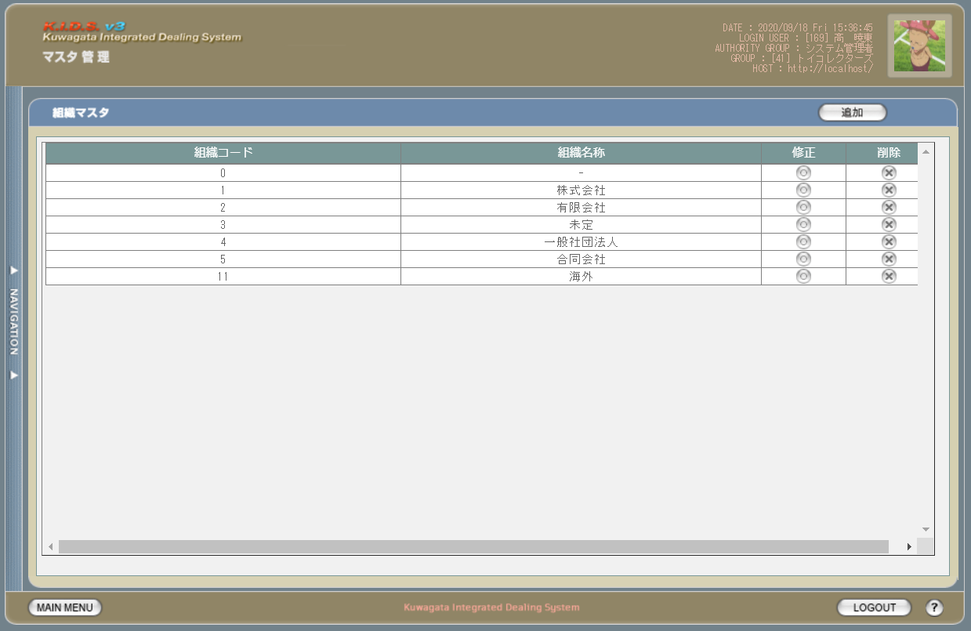

派生画面
1 | M-02-30 |  | 組織マスタ追加画面 |  |  |  | 組織マスタの登録を行う画面。この画面は前画面(M-02-29)のサブウィンドウとして表示する

画面レイアウト

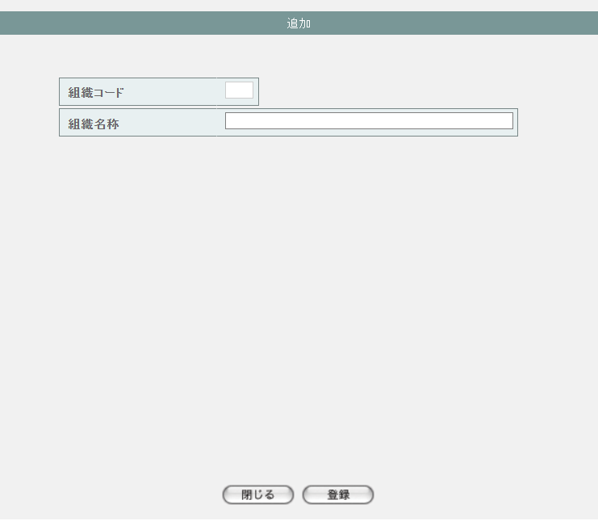

2 | M-02-30-1 |  | 組織マスタ追加確認画面 |  |  |  | 登録しようとする組織データを表示して確認する画面。この画面は前画面(M-02-30)と同サブウィンドウで表示する

画面レイアウト

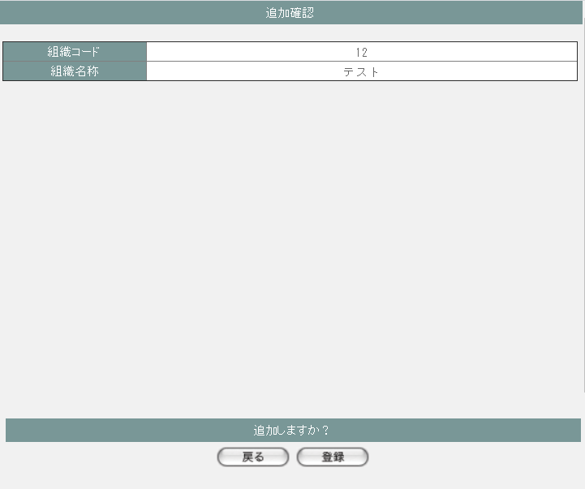

3 | M-02-31 |  | 組織マスタ修正画面 |  |  |  | 押下する修正ボタンに応じる組織データを表示して、編集する画面。この画面は前画面(M-02-29)のサブウィンドウとして表示する

画面レイアウト

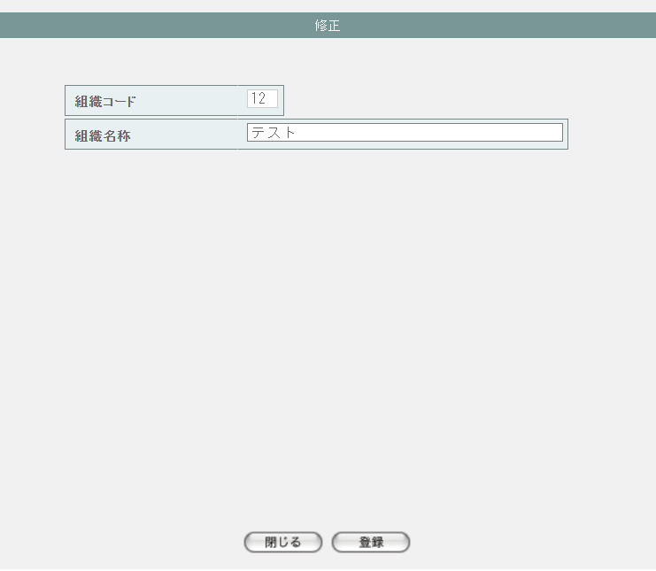

4 | M-02-31-1 |  | 組織マスタ修正確認画面 |  |  |  | 編集しようとする組織データを表示して確認する画面。この画面は前画面(M-02-31)と同サブウィンドウで表示する

画面レイアウト



5 | M-02-32 |  | 組織マスタ削除画面 |  |  |  | 押下する削除ボタンに応じる組織データを表示する画面。この画面は前画面(M-02-29)のサブウィンドウとして表示する

画面レイアウト

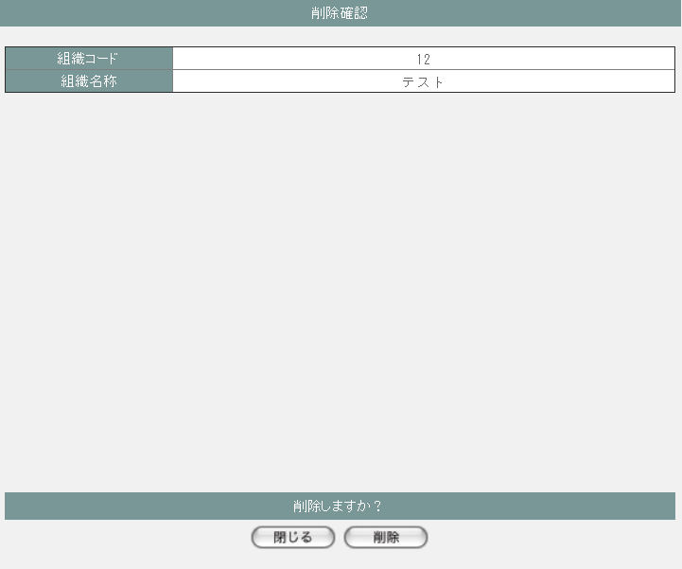

項目定義
No. | 名称 |  |  | 部品 |  |  | I/O |  | 必須 | 形式 |  |  | 桁数 | 下限 | 上限 | 初期値
M-02-29 組織マスタ一覧画面
1 | 追加 |  |  | ボタン |  |  | I |  | - | - |  |  | - | - | - | ボタン画像
一覧 ※DBより取得したm_organizationを表示する
2 | 組織コード |  |  | ラベル |  |  | O |  | - | - |  |  | - | - | - | m_organization.lngorganizationcode
3 | 組織名称 |  |  | ラベル |  |  | O |  | - | - |  |  | - | - | - | m_organization.strorganizationname
4 | 修正 |  |  | ボタン |  |  | I |  | - | - |  |  | - | - | - | ボタン画像
5 | 削除 |  |  | ボタン |  |  | I |  | - | - |  |  | - | - | - | ボタン画像
M-02-30 組織マスタ追加画面
6 | 組織コード |  |  | テキストボックス |  |  | O |  | - | - |  |  | - | - | - | -
7 | 組織名称 |  |  | テキストボックス |  |  | O |  | - | - |  |  | - | - | - | -
8 | 閉じる |  |  | ボタン |  |  | I |  | - | - |  |  | - | - | - | ボタン画像
9 | 登録 |  |  | ボタン |  |  | I |  | - | - |  |  | - | - | - | ボタン画像
M-02-30-1 組織マスタ追加確認画面
10 | 組織コード |  |  | ラベル |  |  | O |  | - | - |  |  | - | - | - | 空
11 | 組織名称 |  |  | ラベル |  |  | O |  | - | - |  |  | - | - | - | 追加画面で入力した組織名称
12 | 戻る |  |  | ボタン |  |  | I |  | - | - |  |  | - | - | - | ボタン画像
13 | 登録 |  |  | ボタン |  |  | I |  | - | - |  |  | - | - | - | ボタン画像
M-02-31 組織マスタ修正画面 ※押下するボタンに応じる組織データを表示する
14 | 組織コード |  |  | テキストボックス |  |  | O |  | - | - |  |  | - | - | - | m_organization.lngorganizationcode
15 | 組織名称 |  |  | テキストボックス |  |  | O |  | - | - |  |  | - | - | - | m_organization.strorganizationname
16 | 閉じる |  |  | ボタン |  |  | I |  | - | - |  |  | - | - | - | ボタン画像
17 | 登録 |  |  | ボタン |  |  | I |  | - | - |  |  | - | - | - | ボタン画像
M-02-31-1 組織マスタ修正確認画面
18 | 組織コード |  |  | ラベル |  |  | O |  | - | - |  |  | - | - | - | 修正画面で入力した組織コード
19 | 組織名称 |  |  | ラベル |  |  | O |  | - | - |  |  | - | - | - | 修正画面で入力した組織名称
20 | 戻る |  |  | ボタン |  |  | I |  | - | - |  |  | - | - | - | ボタン画像
21 | 登録 |  |  | ボタン |  |  | I |  | - | - |  |  | - | - | - | ボタン画像
M-02-32 組織マスタ削除画面 ※押下するボタンに応じる組織データを表示する
22 | 組織コード |  |  | テキストボックス |  |  | O |  | - | - |  |  | - | - | - | m_organization.lngorganizationcode
23 | 組織名称 |  |  | テキストボックス |  |  | O |  | - | - |  |  | - | - | - | m_organization.strorganizationname
24 | 閉じる |  |  | ボタン |  |  | I |  | - | - |  |  | - | - | - | ボタン画像
25 | 削除 |  |  | ボタン |  |  | I |  | - | - |  |  | - | - | - | ボタン画像

動作定義
No. | 項目 |  |  |  | 動作 |  |  |  |  |  |  | 処理
M-02-29 組織マスタ一覧画面
1 | 修正ボタン |  |  |  | クリック |  |  |  |  |  |  | 押下するボタンに応じるlngorganizationcodeで取得したm_organizationを組織マスタ修正画面（M-02-31）に表示する、組織マスタ修正画面(M-02-31)をサブウィンドウで開く

2 | 削除ボタン |  |  |  | クリック |  |  |  |  |  |  | 処理定義「削除確認」を行い、押下するボタンに応じるlngorganizationcodeで取得したm_organizationを組織マスタ削除確認画面（M-02-32）に表示する、組織マスタ削除確認画面（M-02-32）をサブウィンドウで開く

3 | 追加ボタン |  |  |  | クリック |  |  |  |  |  |  | 組織マスタ追加画面(M-02-30)をサブウィンドウで開く
M-02-30 組織マスタ追加画面
4 | 閉じるボタン |  |  |  | クリック |  |  |  |  |  |  | 当画面を閉じて、親画面（M-02-29）をリロードする
5 | 登録ボタン |  |  |  | クリック |  |  |  |  |  |  | 処理定義「バリデーションチェック」を行い、入力後の組織データを表示した組織マスタ追加確認画面（M-02-30-1）に同ウィンドウで開く

M-02-30-1 組織マスタ追加確認画面
6 | 戻るボタン |  |  |  | クリック |  |  |  |  |  |  | 元画面の組織マスタ追加画面（M-02-30）に戻る
7 | 登録ボタン |  |  |  | クリック |  |  |  |  |  |  | 処理定義「登録処理」を行い、本画面を閉じて、親画面（M-02-29）をリロードする
M-02-31 組織マスタ修正画面
8 | 閉じるボタン |  |  |  | クリック |  |  |  |  |  |  | 当画面を閉じて、親画面（M-02-29）をリロードする
9 | 登録ボタン |  |  |  | クリック |  |  |  |  |  |  | 処理定義「バリデーションチェック」を行い、編集後の組織データを表示した組織マスタ修正確認画面（M-02-31-1）に同ウィンドウで開く

M-02-31-1 組織マスタ修正確認画面
10 | 戻るボタン |  |  |  | クリック |  |  |  |  |  |  | 元画面の組織マスタ修正画面（M-02-31）に戻る
11 | 登録ボタン |  |  |  | クリック |  |  |  |  |  |  | 処理定義「更新処理」を行い、本画面を閉じて、親画面（M-02-29）をリロードする
M-02-32 組織マスタ削除画面
12 | 閉じるボタン |  |  |  | クリック |  |  |  |  |  |  | 当画面を閉じて、親画面（M-02-29）をリロードする
13 | 削除ボタン |  |  |  | クリック |  |  |  |  |  |  | 処理定義「削除処理」を行い、本画面を閉じて、親画面（M-02-29）をリロードする

処理定義
No. | 処理名 |  |  |  |  | 処理内容
1 | 登録処理 |  |  |  |  | 1 | 以下の仕様でm_organizationを登録する

 |  |  |  |  |  |  | 論理テーブル名 |  |  |  | 組織マスタ |  |  | 物理テーブル名 |  |  | m_organization
 |  |  |  |  |  |  | 論理名 |  |  |  | 物理名 |  |  | 値
 |  |  |  |  |  |  | lngorganizationcode |  |  |  | 組織コード |  |  | 追加画面の組織コード
 |  |  |  |  |  |  | strorganizationname |  |  |  | 組織名称 |  |  | 追加画面の組織名称

2 | 更新処理 |  |  |  |  | 1 | 以下の仕様でm_organizationを更新する

 |  |  |  |  |  |  | 論理テーブル名 |  |  |  | 組織マスタ |  |  | 物理テーブル名 |  |  | m_organization
 |  |  |  |  |  |  | 論理名 |  |  |  | 物理名 |  |  | 値
 |  |  |  |  |  |  | 更新項目
 |  |  |  |  |  |  | strorganizationname |  |  |  | 組織名称 |  |  | 修正画面の組織コード
 |  |  |  |  |  |  | 更新条件
 |  |  |  |  |  |  | lngorganizationcode |  |  |  | 組織コード |  |  | 修正画面の組織名称

3 | 削除処理 |  |  |  |  | 1 | 削除画面の組織コードでm_organizationを削除する

4 | 削除確認 |  |  |  |  | 1 | 押下する削除ボタンに応じるlngorganizationcodeでm_companyが取得できた場合、以下のエラーメッセージを表示したエラー画面をサブウィンドウで遷移する

 |  |  |  |  |  |  | 「削除しようとしているデータがその他のテーブルに使用されています。削除できません マスタ管理失敗」

5 | バリデーションチェック |  |  |  |  | 1 | 以下の入力チェックを行い、失敗の場合、以下のエラーメッセージを表示する
 |  |  |  |  |  |  | ・組織名称の文字数が100超えない
 |  |  |  |  |  |  |  | 「文字数が最大範囲を超えています」
 |  |  |  |  |  |  | ・組織コードの必須チェック
 |  |  |  |  |  |  |  | 「必須項目が入力されていません」
 |  |  |  |  |  |  | ・組織コードの数字チェック
 |  |  |  |  |  |  |  | 「数値以外が含まれています」
 |  |  |  |  |  |  | ・追加処理の場合、組織コードがm_organizationに存在する
 |  |  |  |  |  |  |  | 次の画面へ遷移しない
 |  |  |  |  |  |  | ・更新処理の場合、組織コードがm_organizationに存在しない
 |  |  |  |  |  |  |  | 次の画面へ遷移しない

商品形態マスタ一覧
画面定義
共通情報 |  | プロジェクト名 |  |  | 株式会社クワガタ様向け KID'S 受発注機能改修 |  |  |  |  |  |  |  |  |  |  | 作成者 |  | solcom
 |  | システム名 |  |  | Kuwagata Integrated Dealing System (KID'S) |  |  |  |  |  |  |  |  |  |  | 作成日付 |  | 2019-02-19
 |  | 工程名 |  |  | 基本設計 |  |  |  |  |  |  |  |  |  |  | バージョン |  | 0.6
 |  | ドキュメントID |  |  | KIDS0002 |  |  |  |  |  |  |  |  |  |  | 更新者
 |  | ドキュメント名 |  |  | 基本設計 画面設計書 |  |  |  |  |  |  |  |  |  |  | 更新日付
書誌情報 |  | 画面ID |  |  | M-02-33
 |  | 画面の名称 |  |  | 商品形態マスタ一覧
 |  | 概要 |  |  | 商品形態マスタの検索結果一覧を表示する。本画面は元画面(「マスタA管理メニュー」M-02-00)と同ウィンドウで遷移する。またこの画面はユーザの権限によってアクセスが規制される。

画面レイアウト
新レイアウト

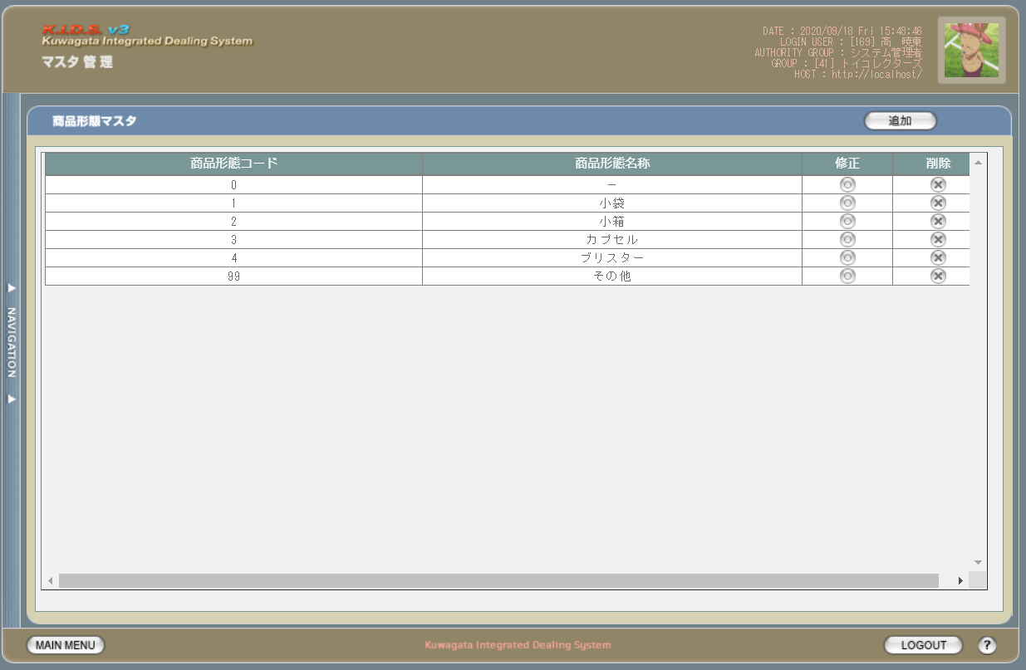

派生画面
1 | M-02-34 |  | 商品形態マスタ追加画面 |  |  |  | 商品形態マスタの登録を行う画面。この画面は前画面(M-02-33)のサブウィンドウとして表示する

画面レイアウト

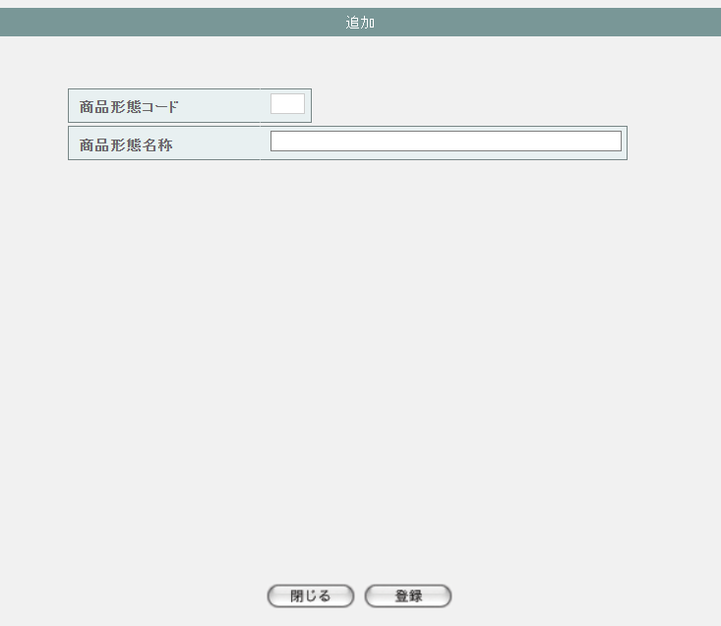

2 | M-02-34-1 |  | 商品形態マスタ追加確認画面 |  |  |  | 登録しようとする商品形態データを表示して確認する画面。この画面は前画面(M-02-34)と同サブウィンドウで表示する

画面レイアウト

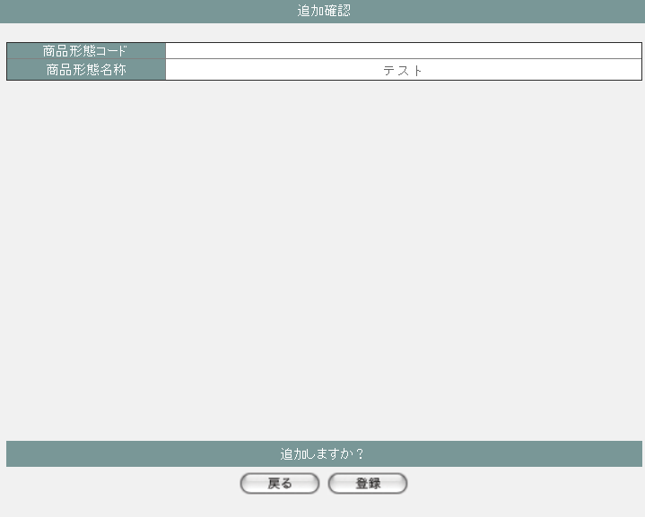

3 | M-02-35 |  | 商品形態マスタ修正画面 |  |  |  | 押下する修正ボタンに応じる商品形態データを表示して、編集する画面。この画面は前画面(M-02-33)のサブウィンドウとして表示する

画面レイアウト



4 | M-02-35-1 |  | 商品形態マスタ修正確認画面 |  |  |  | 編集しようとする商品形態データを表示して確認する画面。この画面は前画面(M-02-35)と同サブウィンドウで表示する

画面レイアウト



5 | M-02-36 |  | 商品形態マスタ削除画面 |  |  |  | 押下する削除ボタンに応じる商品形態データを表示する画面。この画面は前画面(M-02-33)のサブウィンドウとして表示する

画面レイアウト



項目定義
No. | 名称 |  |  | 部品 |  |  | I/O |  | 必須 | 形式 |  |  | 桁数 | 下限 | 上限 | 初期値
M-02-33 商品形態マスタ一覧画面
1 | 追加 |  |  | ボタン |  |  | I |  | - | - |  |  | - | - | - | ボタン画像
一覧 ※DBより取得したm_productformを表示する
2 | 商品形態コード |  |  | ラベル |  |  | O |  | - | - |  |  | - | - | - | m_productform.lngproductformcode
3 | 商品形態名称 |  |  | ラベル |  |  | O |  | - | - |  |  | - | - | - | m_productform.strproductformname
4 | 修正 |  |  | ボタン |  |  | I |  | - | - |  |  | - | - | - | ボタン画像
5 | 削除 |  |  | ボタン |  |  | I |  | - | - |  |  | - | - | - | ボタン画像
M-02-34 商品形態マスタ追加画面
6 | 商品形態コード |  |  | テキストボックス |  |  | O |  | - | 編集不可 |  |  | - | - | - | -
7 | 商品形態名称 |  |  | テキストボックス |  |  | O |  | - | - |  |  | - | - | - | -
8 | 閉じる |  |  | ボタン |  |  | I |  | - | - |  |  | - | - | - | ボタン画像
9 | 登録 |  |  | ボタン |  |  | I |  | - | - |  |  | - | - | - | ボタン画像
M-02-34-1 商品形態マスタ追加確認画面
10 | 商品形態コード |  |  | ラベル |  |  | O |  | - | 編集不可 |  |  | - | - | - | 空
11 | 商品形態名称 |  |  | ラベル |  |  | O |  | - | - |  |  | - | - | - | 追加画面で入力した商品形態名称
12 | 戻る |  |  | ボタン |  |  | I |  | - | - |  |  | - | - | - | ボタン画像
13 | 登録 |  |  | ボタン |  |  | I |  | - | - |  |  | - | - | - | ボタン画像
M-02-35 商品形態マスタ修正画面 ※押下するボタンに応じる商品形態データを表示する
14 | 商品形態コード |  |  | テキストボックス |  |  | O |  | - | - |  |  | - | - | - | m_productform.lngproductformcode
15 | 商品形態名称 |  |  | テキストボックス |  |  | O |  | - | - |  |  | - | - | - | m_productform.strproductformname
16 | 閉じる |  |  | ボタン |  |  | I |  | - | - |  |  | - | - | - | ボタン画像
17 | 登録 |  |  | ボタン |  |  | I |  | - | - |  |  | - | - | - | ボタン画像
M-02-35-1 商品形態マスタ修正確認画面
18 | 商品形態コード |  |  | ラベル |  |  | O |  | - | - |  |  | - | - | - | 修正画面で入力した商品形態コード
19 | 商品形態名称 |  |  | ラベル |  |  | O |  | - | - |  |  | - | - | - | 修正画面で入力した商品形態名称
20 | 戻る |  |  | ボタン |  |  | I |  | - | - |  |  | - | - | - | ボタン画像
21 | 登録 |  |  | ボタン |  |  | I |  | - | - |  |  | - | - | - | ボタン画像
M-02-36 商品形態マスタ削除画面 ※押下するボタンに応じる商品形態データを表示する
22 | 商品形態コード |  |  | テキストボックス |  |  | O |  | - | - |  |  | - | - | - | m_productform.lngproductformcode
23 | 商品形態名称 |  |  | テキストボックス |  |  | O |  | - | - |  |  | - | - | - | m_productform.strproductformname
24 | 閉じる |  |  | ボタン |  |  | I |  | - | - |  |  | - | - | - | ボタン画像
25 | 削除 |  |  | ボタン |  |  | I |  | - | - |  |  | - | - | - | ボタン画像

動作定義
No. | 項目 |  |  |  | 動作 |  |  |  |  |  |  | 処理
M-02-33 商品形態マスタ一覧画面
1 | 修正ボタン |  |  |  | クリック |  |  |  |  |  |  | 押下するボタンに応じるlngproductformcodeで取得したm_productformを商品形態マスタ修正画面（M-02-35）に表示する、商品形態マスタ修正画面(M-02-35)をサブウィンドウで開く

2 | 削除ボタン |  |  |  | クリック |  |  |  |  |  |  | 処理定義「削除確認」を行い、押下するボタンに応じるlngproductformcodeで取得したm_productformを商品形態マスタ削除確認画面（M-02-36）に表示する、商品形態マスタ削除確認画面（M-02-36）をサブウィンドウで開く

3 | 追加ボタン |  |  |  | クリック |  |  |  |  |  |  | 商品形態マスタ追加画面(M-02-34)をサブウィンドウで開く
M-02-34 商品形態マスタ追加画面
4 | 閉じるボタン |  |  |  | クリック |  |  |  |  |  |  | 当画面を閉じて、親画面（M-02-33）をリロードする
5 | 登録ボタン |  |  |  | クリック |  |  |  |  |  |  | 処理定義「バリデーションチェック」を行い、入力後の商品形態データを表示した商品形態マスタ追加確認画面（M-02-34-1）に同ウィンドウで開く

M-02-34-1 商品形態マスタ追加確認画面
6 | 戻るボタン |  |  |  | クリック |  |  |  |  |  |  | 元画面の商品形態マスタ追加画面（M-02-34）に戻る
7 | 登録ボタン |  |  |  | クリック |  |  |  |  |  |  | 処理定義「登録処理」を行い、本画面を閉じて、親画面（M-02-33）をリロードする
M-02-35 商品形態マスタ修正画面
8 | 閉じるボタン |  |  |  | クリック |  |  |  |  |  |  | 当画面を閉じて、親画面（M-02-33）をリロードする
9 | 登録ボタン |  |  |  | クリック |  |  |  |  |  |  | 処理定義「バリデーションチェック」を行い、編集後の商品形態データを表示した商品形態マスタ修正確認画面（M-02-35-1）に同ウィンドウで開く

M-02-35-1 商品形態マスタ修正確認画面
10 | 戻るボタン |  |  |  | クリック |  |  |  |  |  |  | 元画面の商品形態マスタ修正画面（M-02-35）に戻る
11 | 登録ボタン |  |  |  | クリック |  |  |  |  |  |  | 処理定義「更新処理」を行い、本画面を閉じて、親画面（M-02-33）をリロードする
M-02-36 商品形態マスタ削除画面
12 | 閉じるボタン |  |  |  | クリック |  |  |  |  |  |  | 当画面を閉じて、親画面（M-02-33）をリロードする
13 | 削除ボタン |  |  |  | クリック |  |  |  |  |  |  | 処理定義「削除処理」を行い、本画面を閉じて、親画面（M-02-33）をリロードする

処理定義
No. | 処理名 |  |  |  |  | 処理内容
1 | 登録処理 |  |  |  |  | 1 | 以下の仕様でm_productformを登録する

 |  |  |  |  |  |  | 論理テーブル名 |  |  |  | 商品形態マスタ |  |  | 物理テーブル名 |  |  | m_productform
 |  |  |  |  |  |  | 論理名 |  |  |  | 物理名 |  |  | 値
 |  |  |  |  |  |  | lngproductformcode |  |  |  | 商品形態コード |  |  | m_productformより取得した最大のlngproductformcode + 1

 |  |  |  |  |  |  | strproductformname |  |  |  | 商品形態名称 |  |  | 追加画面の商品形態名称

2 | 更新処理 |  |  |  |  | 1 | 以下の仕様でm_productformを更新する

 |  |  |  |  |  |  | 論理テーブル名 |  |  |  | 商品形態マスタ |  |  | 物理テーブル名 |  |  | m_productform
 |  |  |  |  |  |  | 論理名 |  |  |  | 物理名 |  |  | 値
 |  |  |  |  |  |  | 更新項目
 |  |  |  |  |  |  | strproductformname |  |  |  | 商品形態名称 |  |  | 修正画面の商品形態コード
 |  |  |  |  |  |  | 更新条件
 |  |  |  |  |  |  | lngproductformcode |  |  |  | 商品形態コード |  |  | 修正画面の商品形態名称

3 | 削除処理 |  |  |  |  | 1 | 削除画面の商品形態コードでm_productformを削除する

4 | 削除確認 |  |  |  |  | 1 | 押下する削除ボタンに応じるlngproductformcodeでm_productが取得できた場合、以下のエラーメッセージを表示したエラー画面をサブウィンドウで遷移する

 |  |  |  |  |  |  | 「削除しようとしているデータがその他のテーブルに使用されています。削除できません マスタ管理失敗」

5 | バリデーションチェック |  |  |  |  | 1 | 以下の入力チェックを行い、失敗の場合、以下のエラーメッセージを表示する
 |  |  |  |  |  |  | ・商品形態名称の文字数が100超えない
 |  |  |  |  |  |  |  | 「文字数が最大範囲を超えています」

売上区分マスタ一覧
画面定義
共通情報 |  | プロジェクト名 |  |  | 株式会社クワガタ様向け KID'S 受発注機能改修 |  |  |  |  |  |  |  |  |  |  | 作成者 |  | solcom
 |  | システム名 |  |  | Kuwagata Integrated Dealing System (KID'S) |  |  |  |  |  |  |  |  |  |  | 作成日付 |  | 2019-02-19
 |  | 工程名 |  |  | 基本設計 |  |  |  |  |  |  |  |  |  |  | バージョン |  | 0.6
 |  | ドキュメントID |  |  | KIDS0002 |  |  |  |  |  |  |  |  |  |  | 更新者
 |  | ドキュメント名 |  |  | 基本設計 画面設計書 |  |  |  |  |  |  |  |  |  |  | 更新日付
書誌情報 |  | 画面ID |  |  | M-02-37
 |  | 画面の名称 |  |  | 売上区分マスタ一覧
 |  | 概要 |  |  | 売上区分マスタの検索結果一覧を表示する。本画面は元画面(「マスタA管理メニュー」M-02-00)と同ウィンドウで遷移する。またこの画面はユーザの権限によってアクセスが規制される。

画面レイアウト
新レイアウト



派生画面
1 | M-02-38 |  | 売上区分マスタ追加画面 |  |  |  | 売上区分マスタの登録を行う画面。この画面は前画面(M-02-37)のサブウィンドウとして表示する

画面レイアウト



2 | M-02-38-1 |  | 売上区分マスタ追加確認画面 |  |  |  | 登録しようとする売上区分データを表示して確認する画面。この画面は前画面(M-02-38)と同サブウィンドウで表示する

画面レイアウト



3 | M-02-39 |  | 売上区分マスタ修正画面 |  |  |  | 押下する修正ボタンに応じる売上区分データを表示して、編集する画面。この画面は前画面(M-02-37)のサブウィンドウとして表示する

画面レイアウト



4 | M-02-39-1 |  | 売上区分マスタ修正確認画面 |  |  |  | 編集しようとする売上区分データを表示して確認する画面。この画面は前画面(M-02-39)と同サブウィンドウで表示する

画面レイアウト



5 | M-02-40 |  | 売上区分マスタ削除画面 |  |  |  | 押下する削除ボタンに応じる売上区分データを表示する画面。この画面は前画面(M-02-37)のサブウィンドウとして表示する

画面レイアウト



項目定義
No. | 名称 |  |  | 部品 |  |  | I/O |  | 必須 | 形式 |  |  | 桁数 | 下限 | 上限 | 初期値
M-02-37 売上区分マスタ一覧画面
1 | 追加 |  |  | ボタン |  |  | I |  | - | - |  |  | - | - | - | ボタン画像
一覧 ※DBより取得したm_salesclassを表示する
2 | 売上区分コード |  |  | ラベル |  |  | O |  | - | - |  |  | - | - | - | m_salesclass.lngsalesclasscode
3 | 売上区分名称 |  |  | ラベル |  |  | O |  | - | - |  |  | - | - | - | m_salesclass.strsalesclassname
4 | 納品書備考出力フラグ |  |  | ラベル |  |  | O |  | - | - |  |  | - | - | - | m_salesclass.bytprintslipnoteflg
5 | 明細統一フラグ |  |  | ラベル |  |  | O |  | - | - |  |  | - | - | - | m_salesclass.bytdetailunifiedflg
6 | 表示フラグ |  |  | ラベル |  |  | O |  | - | - |  |  | - | - | - | m_salesclass.bytdisplayflag
7 | 修正 |  |  | ボタン |  |  | I |  | - | - |  |  | - | - | - | ボタン画像
8 | 削除 |  |  | ボタン |  |  | I |  | - | - |  |  | - | - | - | ボタン画像
M-02-38 売上区分マスタ追加画面
9 | 売上区分コード |  |  | テキストボックス |  |  | O |  | - | 編集不可 |  |  | - | - | - | -
10 | 売上区分名称 |  |  | テキストボックス |  |  | O |  | - | - |  |  | - | - | - | -
11 | 納品書備考出力フラグ |  |  | ラベル |  |  | O |  | - | - |  |  | - | - | - | -
12 | 明細統一フラグ |  |  | ラベル |  |  | O |  | - | - |  |  | - | - | - | -
13 | 表示フラグ |  |  | ラベル |  |  | O |  | - | - |  |  | - | - | - | -
14 | 閉じる |  |  | ボタン |  |  | I |  | - | - |  |  | - | - | - | ボタン画像
15 | 登録 |  |  | ボタン |  |  | I |  | - | - |  |  | - | - | - | ボタン画像
M-02-38-1 売上区分マスタ追加確認画面
16 | 売上区分コード |  |  | ラベル |  |  | O |  | - | 編集不可 |  |  | - | - | - | 空
17 | 売上区分名称 |  |  | ラベル |  |  | O |  | - | - |  |  | - | - | - | 追加画面で入力した売上区分名称
18 | 納品書備考出力フラグ |  |  | ラベル |  |  | O |  | - | - |  |  | - | - | - | 追加画面で入力した納品書備考出力フラグ
19 | 明細統一フラグ |  |  | ラベル |  |  | O |  | - | - |  |  | - | - | - | 追加画面で入力した明細統一フラグ
20 | 表示フラグ |  |  | ラベル |  |  | O |  | - | - |  |  | - | - | - | 追加画面で入力した表示フラグ
21 | 戻る |  |  | ボタン |  |  | I |  | - | - |  |  | - | - | - | ボタン画像
22 | 登録 |  |  | ボタン |  |  | I |  | - | - |  |  | - | - | - | ボタン画像
M-02-39 売上区分マスタ修正画面 ※押下するボタンに応じる売上区分データを表示する
23 | 売上区分コード |  |  | テキストボックス |  |  | O |  | - | - |  |  | - | - | - | m_salesclass.lngsalesclasscode
24 | 売上区分名称 |  |  | テキストボックス |  |  | O |  | - | - |  |  | - | - | - | m_salesclass.strsalesclassname
25 | 納品書備考出力フラグ |  |  | ラベル |  |  | O |  | - | - |  |  | - | - | - | m_salesclass.bytprintslipnoteflg
26 | 明細統一フラグ |  |  | ラベル |  |  | O |  | - | - |  |  | - | - | - | m_salesclass.bytdetailunifiedflg
27 | 表示フラグ |  |  | ラベル |  |  | O |  | - | - |  |  | - | - | - | m_salesclass.bytdisplayflag
28 | 閉じる |  |  | ボタン |  |  | I |  | - | - |  |  | - | - | - | ボタン画像
29 | 登録 |  |  | ボタン |  |  | I |  | - | - |  |  | - | - | - | ボタン画像
M-02-39-1 売上区分マスタ修正確認画面
30 | 売上区分コード |  |  | ラベル |  |  | O |  | - | - |  |  | - | - | - | 修正画面で入力した売上区分コード
31 | 売上区分名称 |  |  | ラベル |  |  | O |  | - | - |  |  | - | - | - | 修正画面で入力した売上区分名称
32 | 納品書備考出力フラグ |  |  | ラベル |  |  | O |  | - | - |  |  | - | - | - | 修正画面で入力した納品書備考出力フラグ
33 | 明細統一フラグ |  |  | ラベル |  |  | O |  | - | - |  |  | - | - | - | 修正画面で入力した明細統一フラグ
34 | 表示フラグ |  |  | ラベル |  |  | O |  | - | - |  |  | - | - | - | 修正画面で入力した表示フラグ
35 | 戻る |  |  | ボタン |  |  | I |  | - | - |  |  | - | - | - | ボタン画像
36 | 登録 |  |  | ボタン |  |  | I |  | - | - |  |  | - | - | - | ボタン画像
M-02-40 売上区分マスタ削除画面 ※押下するボタンに応じる売上区分データを表示する
37 | 売上区分コード |  |  | テキストボックス |  |  | O |  | - | - |  |  | - | - | - | m_salesclass.lngsalesclasscode
38 | 売上区分名称 |  |  | テキストボックス |  |  | O |  | - | - |  |  | - | - | - | m_salesclass.strsalesclassname
39 | 納品書備考出力フラグ |  |  | ラベル |  |  | O |  | - | - |  |  | - | - | - | m_salesclass.bytprintslipnoteflg
40 | 明細統一フラグ |  |  | ラベル |  |  | O |  | - | - |  |  | - | - | - | m_salesclass.bytdetailunifiedflg
41 | 表示フラグ |  |  | ラベル |  |  | O |  | - | - |  |  | - | - | - | m_salesclass.bytdisplayflag
42 | 閉じる |  |  | ボタン |  |  | I |  | - | - |  |  | - | - | - | ボタン画像
43 | 削除 |  |  | ボタン |  |  | I |  | - | - |  |  | - | - | - | ボタン画像

動作定義
No. | 項目 |  |  |  | 動作 |  |  |  |  |  |  | 処理
M-02-37 売上区分マスタ一覧画面
1 | 修正ボタン |  |  |  | クリック |  |  |  |  |  |  | 押下するボタンに応じるlngsalesclasscodeで取得したm_salesclassを売上区分マスタ修正画面（M-02-39）に表示する、売上区分マスタ修正画面(M-02-39)をサブウィンドウで開く

2 | 削除ボタン |  |  |  | クリック |  |  |  |  |  |  | 処理定義「削除確認」を行い、押下するボタンに応じるlngsalesclasscodeで取得したm_salesclassを売上区分マスタ削除確認画面（M-02-40）に表示する、売上区分マスタ削除確認画面（M-02-40）をサブウィンドウで開く

3 | 追加ボタン |  |  |  | クリック |  |  |  |  |  |  | 売上区分マスタ追加画面(M-02-38)をサブウィンドウで開く
M-02-38 売上区分マスタ追加画面
4 | 閉じるボタン |  |  |  | クリック |  |  |  |  |  |  | 当画面を閉じて、親画面（M-02-37）をリロードする
5 | 登録ボタン |  |  |  | クリック |  |  |  |  |  |  | 処理定義「バリデーションチェック」を行い、入力後の売上区分データを表示した売上区分マスタ追加確認画面（M-02-38-1）に同ウィンドウで開く

M-02-38-1 売上区分マスタ追加確認画面
6 | 戻るボタン |  |  |  | クリック |  |  |  |  |  |  | 元画面の売上区分マスタ追加画面（M-02-38）に戻る
7 | 登録ボタン |  |  |  | クリック |  |  |  |  |  |  | 処理定義「登録処理」を行い、本画面を閉じて、親画面（M-02-37）をリロードする
M-02-39 売上区分マスタ修正画面
8 | 閉じるボタン |  |  |  | クリック |  |  |  |  |  |  | 当画面を閉じて、親画面（M-02-37）をリロードする
9 | 登録ボタン |  |  |  | クリック |  |  |  |  |  |  | 処理定義「バリデーションチェック」を行い、編集後の売上区分データを表示した売上区分マスタ修正確認画面（M-02-39-1）に同ウィンドウで開く

M-02-39-1 売上区分マスタ修正確認画面
10 | 戻るボタン |  |  |  | クリック |  |  |  |  |  |  | 元画面の売上区分マスタ修正画面（M-02-39）に戻る
11 | 登録ボタン |  |  |  | クリック |  |  |  |  |  |  | 処理定義「更新処理」を行い、本画面を閉じて、親画面（M-02-37）をリロードする
M-02-40 売上区分マスタ削除画面
12 | 閉じるボタン |  |  |  | クリック |  |  |  |  |  |  | 当画面を閉じて、親画面（M-02-37）をリロードする
13 | 削除ボタン |  |  |  | クリック |  |  |  |  |  |  | 処理定義「削除処理」を行い、本画面を閉じて、親画面（M-02-37）をリロードする

処理定義
No. | 処理名 |  |  |  |  | 処理内容
1 | 登録処理 |  |  |  |  | 1 | 以下の仕様でm_salesclassを登録する

 |  |  |  |  |  |  | 論理テーブル名 |  |  |  | 売上区分マスタ |  |  | 物理テーブル名 |  |  | m_salesclass
 |  |  |  |  |  |  | 論理名 |  |  |  | 物理名 |  |  | 値
 |  |  |  |  |  |  | lngsalesclasscode |  |  |  | 売上区分コード |  |  | m_salesclassより取得した最大のlngsalesclasscode + 1

 |  |  |  |  |  |  | strsalesclassname |  |  |  | 売上区分名称 |  |  | 追加画面の売上区分名称
 |  |  |  |  |  |  | bytprintslipnoteflg |  |  |  | 納品書備考出力フラグ |  |  | 追加画面の納品書備考出力フラグ
 |  |  |  |  |  |  | bytdetailunifiedflg |  |  |  | 明細統一フラグ |  |  | 追加画面の明細統一フラグ
 |  |  |  |  |  |  | bytdisplayflag |  |  |  | 表示フラグ |  |  | 追加画面の表示フラグ

2 | 更新処理 |  |  |  |  | 1 | 以下の仕様でm_salesclassを更新する

 |  |  |  |  |  |  | 論理テーブル名 |  |  |  | 売上区分マスタ |  |  | 物理テーブル名 |  |  | m_salesclass
 |  |  |  |  |  |  | 論理名 |  |  |  | 物理名 |  |  | 値
 |  |  |  |  |  |  | 更新項目
 |  |  |  |  |  |  | strsalesclassname |  |  |  | 売上区分名称 |  |  | 修正画面の売上区分名称
 |  |  |  |  |  |  | bytprintslipnoteflg |  |  |  | 納品書備考出力フラグ |  |  | 修正画面の納品書備考出力フラグ
 |  |  |  |  |  |  | bytdetailunifiedflg |  |  |  | 明細統一フラグ |  |  | 修正画面の明細統一フラグ
 |  |  |  |  |  |  | bytdisplayflag |  |  |  | 表示フラグ |  |  | 修正画面の表示フラグ
 |  |  |  |  |  |  | 更新条件
 |  |  |  |  |  |  | lngsalesclasscode |  |  |  | 売上区分コード |  |  | 修正画面の売上区分名称

3 | 削除処理 |  |  |  |  | 1 | 削除画面の売上区分コードでm_salesclassを削除する

4 | 削除確認 |  |  |  |  | 1 | 押下する削除ボタンに応じるlngsalesclasscodeで以下のテーブルよりデータが取得できた場合、以下のエラーメッセージを表示したエラー画面をサブウィンドウで遷移する

 |  |  |  |  |  |  | ・t_receivedetail
 |  |  |  |  |  |  | ・t_salesdetail
 |  |  |  |  |  |  | 「削除しようとしているデータがその他のテーブルに使用されています。削除できません マスタ管理失敗」

5 | バリデーションチェック |  |  |  |  | 1 | 以下の入力チェックを行い、失敗の場合、以下のエラーメッセージを表示する
 |  |  |  |  |  |  | ・売上区分名称の文字数が100超えない
 |  |  |  |  |  |  |  | 「文字数が最大範囲を超えています」

対象年齢マスタ一覧
画面定義
共通情報 |  | プロジェクト名 |  |  | 株式会社クワガタ様向け KID'S 受発注機能改修 |  |  |  |  |  |  |  |  |  |  | 作成者 |  | solcom
 |  | システム名 |  |  | Kuwagata Integrated Dealing System (KID'S) |  |  |  |  |  |  |  |  |  |  | 作成日付 |  | 2019-02-19
 |  | 工程名 |  |  | 基本設計 |  |  |  |  |  |  |  |  |  |  | バージョン |  | 0.6
 |  | ドキュメントID |  |  | KIDS0002 |  |  |  |  |  |  |  |  |  |  | 更新者
 |  | ドキュメント名 |  |  | 基本設計 画面設計書 |  |  |  |  |  |  |  |  |  |  | 更新日付
書誌情報 |  | 画面ID |  |  | M-02-41
 |  | 画面の名称 |  |  | 対象年齢マスタ一覧
 |  | 概要 |  |  | 対象年齢マスタの検索結果一覧を表示する。本画面は元画面(「マスタA管理メニュー」M-02-00)と同ウィンドウで遷移する。またこの画面はユーザの権限によってアクセスが規制される。

画面レイアウト
新レイアウト



派生画面
1 | M-02-42 |  | 対象年齢マスタ追加画面 |  |  |  | 対象年齢マスタの登録を行う画面。この画面は前画面(M-02-41)のサブウィンドウとして表示する

画面レイアウト



2 | M-02-42-1 |  | 対象年齢マスタ追加確認画面 |  |  |  | 登録しようとする対象年齢データを表示して確認する画面。この画面は前画面(M-02-42)と同サブウィンドウで表示する

画面レイアウト



3 | M-02-43 |  | 対象年齢マスタ修正画面 |  |  |  | 押下する修正ボタンに応じる対象年齢データを表示して、編集する画面。この画面は前画面(M-02-41)のサブウィンドウとして表示する

画面レイアウト



4 | M-02-43-1 |  | 対象年齢マスタ修正確認画面 |  |  |  | 編集しようとする対象年齢データを表示して確認する画面。この画面は前画面(M-02-43)と同サブウィンドウで表示する

画面レイアウト



5 | M-02-44 |  | 対象年齢マスタ削除画面 |  |  |  | 押下する削除ボタンに応じる対象年齢データを表示する画面。この画面は前画面(M-02-41)のサブウィンドウとして表示する

画面レイアウト



項目定義
No. | 名称 |  |  | 部品 |  |  | I/O |  | 必須 | 形式 |  |  | 桁数 | 下限 | 上限 | 初期値
M-02-41 対象年齢マスタ一覧画面
1 | 追加 |  |  | ボタン |  |  | I |  | - | - |  |  | - | - | - | ボタン画像
一覧 ※DBより取得したm_targetageを表示する
2 | 対象年齢コード |  |  | ラベル |  |  | O |  | - | - |  |  | - | - | - | m_targetage.lngtargetagecode
3 | 対象年齢名称 |  |  | ラベル |  |  | O |  | - | - |  |  | - | - | - | m_targetage.strtargetagename
4 | 修正 |  |  | ボタン |  |  | I |  | - | - |  |  | - | - | - | ボタン画像
5 | 削除 |  |  | ボタン |  |  | I |  | - | - |  |  | - | - | - | ボタン画像
M-02-42 対象年齢マスタ追加画面
6 | 対象年齢コード |  |  | テキストボックス |  |  | O |  | - | 編集不可 |  |  | - | - | - | -
7 | 対象年齢名称 |  |  | テキストボックス |  |  | O |  | - | - |  |  | - | - | - | -
8 | 閉じる |  |  | ボタン |  |  | I |  | - | - |  |  | - | - | - | ボタン画像
9 | 登録 |  |  | ボタン |  |  | I |  | - | - |  |  | - | - | - | ボタン画像
M-02-42-1 対象年齢マスタ追加確認画面
10 | 対象年齢コード |  |  | ラベル |  |  | O |  | - | 編集不可 |  |  | - | - | - | 空
11 | 対象年齢名称 |  |  | ラベル |  |  | O |  | - | - |  |  | - | - | - | 追加画面で入力した対象年齢名称
12 | 戻る |  |  | ボタン |  |  | I |  | - | - |  |  | - | - | - | ボタン画像
13 | 登録 |  |  | ボタン |  |  | I |  | - | - |  |  | - | - | - | ボタン画像
M-02-43 対象年齢マスタ修正画面 ※押下するボタンに応じる対象年齢データを表示する
14 | 対象年齢コード |  |  | テキストボックス |  |  | O |  | - | - |  |  | - | - | - | m_targetage.lngtargetagecode
15 | 対象年齢名称 |  |  | テキストボックス |  |  | O |  | - | - |  |  | - | - | - | m_targetage.strtargetagename
16 | 閉じる |  |  | ボタン |  |  | I |  | - | - |  |  | - | - | - | ボタン画像
17 | 登録 |  |  | ボタン |  |  | I |  | - | - |  |  | - | - | - | ボタン画像
M-02-43-1 対象年齢マスタ修正確認画面
18 | 対象年齢コード |  |  | ラベル |  |  | O |  | - | - |  |  | - | - | - | 修正画面で入力した対象年齢コード
19 | 対象年齢名称 |  |  | ラベル |  |  | O |  | - | - |  |  | - | - | - | 修正画面で入力した対象年齢名称
20 | 戻る |  |  | ボタン |  |  | I |  | - | - |  |  | - | - | - | ボタン画像
21 | 登録 |  |  | ボタン |  |  | I |  | - | - |  |  | - | - | - | ボタン画像
M-02-44 対象年齢マスタ削除画面 ※押下するボタンに応じる対象年齢データを表示する
22 | 対象年齢コード |  |  | テキストボックス |  |  | O |  | - | - |  |  | - | - | - | m_targetage.lngtargetagecode
23 | 対象年齢名称 |  |  | テキストボックス |  |  | O |  | - | - |  |  | - | - | - | m_targetage.strtargetagename
24 | 閉じる |  |  | ボタン |  |  | I |  | - | - |  |  | - | - | - | ボタン画像
25 | 削除 |  |  | ボタン |  |  | I |  | - | - |  |  | - | - | - | ボタン画像

動作定義
No. | 項目 |  |  |  | 動作 |  |  |  |  |  |  | 処理
M-02-41 対象年齢マスタ一覧画面
1 | 修正ボタン |  |  |  | クリック |  |  |  |  |  |  | 押下するボタンに応じるlngtargetagecodeで取得したm_targetageを対象年齢マスタ修正画面（M-02-43）に表示する、対象年齢マスタ修正画面(M-02-43)をサブウィンドウで開く

2 | 削除ボタン |  |  |  | クリック |  |  |  |  |  |  | 処理定義「削除確認」を行い、押下するボタンに応じるlngtargetagecodeで取得したm_targetageを対象年齢マスタ削除確認画面（M-02-44）に表示する、対象年齢マスタ削除確認画面（M-02-44）をサブウィンドウで開く

3 | 追加ボタン |  |  |  | クリック |  |  |  |  |  |  | 対象年齢マスタ追加画面(M-02-42)をサブウィンドウで開く
M-02-42 対象年齢マスタ追加画面
4 | 閉じるボタン |  |  |  | クリック |  |  |  |  |  |  | 当画面を閉じて、親画面（M-02-41）をリロードする
5 | 登録ボタン |  |  |  | クリック |  |  |  |  |  |  | 処理定義「バリデーションチェック」を行い、入力後の対象年齢データを表示した対象年齢マスタ追加確認画面（M-02-42-1）に同ウィンドウで開く

M-02-42-1 対象年齢マスタ追加確認画面
6 | 戻るボタン |  |  |  | クリック |  |  |  |  |  |  | 元画面の対象年齢マスタ追加画面（M-02-42）に戻る
7 | 登録ボタン |  |  |  | クリック |  |  |  |  |  |  | 処理定義「登録処理」を行い、本画面を閉じて、親画面（M-02-41）をリロードする
M-02-43 対象年齢マスタ修正画面
8 | 閉じるボタン |  |  |  | クリック |  |  |  |  |  |  | 当画面を閉じて、親画面（M-02-41）をリロードする
9 | 登録ボタン |  |  |  | クリック |  |  |  |  |  |  | 処理定義「バリデーションチェック」を行い、編集後の対象年齢データを表示した対象年齢マスタ修正確認画面（M-02-43-1）に同ウィンドウで開く

M-02-43-1 対象年齢マスタ修正確認画面
10 | 戻るボタン |  |  |  | クリック |  |  |  |  |  |  | 元画面の対象年齢マスタ修正画面（M-02-43）に戻る
11 | 登録ボタン |  |  |  | クリック |  |  |  |  |  |  | 処理定義「更新処理」を行い、本画面を閉じて、親画面（M-02-41）をリロードする
M-02-44 対象年齢マスタ削除画面
12 | 閉じるボタン |  |  |  | クリック |  |  |  |  |  |  | 当画面を閉じて、親画面（M-02-41）をリロードする
13 | 削除ボタン |  |  |  | クリック |  |  |  |  |  |  | 処理定義「削除処理」を行い、本画面を閉じて、親画面（M-02-41）をリロードする

処理定義
No. | 処理名 |  |  |  |  | 処理内容
1 | 登録処理 |  |  |  |  | 1 | 以下の仕様でm_targetageを登録する

 |  |  |  |  |  |  | 論理テーブル名 |  |  |  | 対象年齢マスタ |  |  | 物理テーブル名 |  |  | m_targetage
 |  |  |  |  |  |  | 論理名 |  |  |  | 物理名 |  |  | 値
 |  |  |  |  |  |  | lngtargetagecode |  |  |  | 対象年齢コード |  |  | m_targetageより取得した最大のlngtargetagecode + 1

 |  |  |  |  |  |  | strtargetagename |  |  |  | 対象年齢名称 |  |  | 追加画面の対象年齢名称

2 | 更新処理 |  |  |  |  | 1 | 以下の仕様でm_targetageを更新する

 |  |  |  |  |  |  | 論理テーブル名 |  |  |  | 対象年齢マスタ |  |  | 物理テーブル名 |  |  | m_targetage
 |  |  |  |  |  |  | 論理名 |  |  |  | 物理名 |  |  | 値
 |  |  |  |  |  |  | 更新項目
 |  |  |  |  |  |  | strtargetagename |  |  |  | 対象年齢名称 |  |  | 修正画面の対象年齢名称
 |  |  |  |  |  |  | 更新条件
 |  |  |  |  |  |  | lngtargetagecode |  |  |  | 対象年齢コード |  |  | 修正画面の対象年齢名称

3 | 削除処理 |  |  |  |  | 1 | 削除画面の対象年齢コードでm_targetageを削除する

4 | 削除確認 |  |  |  |  | 1 | 押下する削除ボタンに応じるlngtargetagecodeで以下のテーブルよりデータが取得できた場合、以下のエラーメッセージを表示したエラー画面をサブウィンドウで遷移する

 |  |  |  |  |  |  | ・m_product

 |  |  |  |  |  |  | 「削除しようとしているデータがその他のテーブルに使用されています。削除できません マスタ管理失敗」

5 | バリデーションチェック |  |  |  |  | 1 | 以下の入力チェックを行い、失敗の場合、以下のエラーメッセージを表示する
 |  |  |  |  |  |  | ・対象年齢名称の文字数が100超えない
 |  |  |  |  |  |  |  | 「文字数が最大範囲を超えています」

運搬方法マスタ一覧
画面定義
共通情報 |  | プロジェクト名 |  |  | 株式会社クワガタ様向け KID'S 受発注機能改修 |  |  |  |  |  |  |  |  |  |  | 作成者 |  | solcom
 |  | システム名 |  |  | Kuwagata Integrated Dealing System (KID'S) |  |  |  |  |  |  |  |  |  |  | 作成日付 |  | 2019-02-19
 |  | 工程名 |  |  | 基本設計 |  |  |  |  |  |  |  |  |  |  | バージョン |  | 0.6
 |  | ドキュメントID |  |  | KIDS0002 |  |  |  |  |  |  |  |  |  |  | 更新者
 |  | ドキュメント名 |  |  | 基本設計 画面設計書 |  |  |  |  |  |  |  |  |  |  | 更新日付
書誌情報 |  | 画面ID |  |  | M-02-41
 |  | 画面の名称 |  |  | 運搬方法マスタ一覧
 |  | 概要 |  |  | 運搬方法マスタの検索結果一覧を表示する。本画面は元画面(「マスタA管理メニュー」M-02-00)と同ウィンドウで遷移する。またこの画面はユーザの権限によってアクセスが規制される。

画面レイアウト
新レイアウト



派生画面
1 | M-02-42 |  | 運搬方法マスタ追加画面 |  |  |  | 運搬方法マスタの登録を行う画面。この画面は前画面(M-02-41)のサブウィンドウとして表示する

画面レイアウト



2 | M-02-42-1 |  | 運搬方法マスタ追加確認画面 |  |  |  | 登録しようとする運搬方法データを表示して確認する画面。この画面は前画面(M-02-42)と同サブウィンドウで表示する

画面レイアウト



3 | M-02-43 |  | 運搬方法マスタ修正画面 |  |  |  | 押下する修正ボタンに応じる運搬方法データを表示して、編集する画面。この画面は前画面(M-02-41)のサブウィンドウとして表示する

画面レイアウト



4 | M-02-43-1 |  | 運搬方法マスタ修正確認画面 |  |  |  | 編集しようとする運搬方法データを表示して確認する画面。この画面は前画面(M-02-43)と同サブウィンドウで表示する

画面レイアウト



5 | M-02-44 |  | 運搬方法マスタ削除画面 |  |  |  | 押下する削除ボタンに応じる運搬方法データを表示する画面。この画面は前画面(M-02-41)のサブウィンドウとして表示する

画面レイアウト



項目定義
No. | 名称 |  |  | 部品 |  |  | I/O |  | 必須 | 形式 |  |  | 桁数 | 下限 | 上限 | 初期値
M-02-41 運搬方法マスタ一覧画面
1 | 追加 |  |  | ボタン |  |  | I |  | - | - |  |  | - | - | - | ボタン画像
一覧 ※DBより取得したm_deliverymethodを表示する
2 | 運搬方法コード |  |  | ラベル |  |  | O |  | - | - |  |  | - | - | - | m_deliverymethod.lngdeliverymethodcode
3 | 運搬方法名称 |  |  | ラベル |  |  | O |  | - | - |  |  | - | - | - | m_deliverymethod.strdeliverymethodname
4 | 修正 |  |  | ボタン |  |  | I |  | - | - |  |  | - | - | - | ボタン画像
5 | 削除 |  |  | ボタン |  |  | I |  | - | - |  |  | - | - | - | ボタン画像
M-02-42 運搬方法マスタ追加画面
6 | 運搬方法コード |  |  | テキストボックス |  |  | O |  | - | 編集不可 |  |  | - | - | - | -
7 | 運搬方法名称 |  |  | テキストボックス |  |  | O |  | - | - |  |  | - | - | - | -
8 | 閉じる |  |  | ボタン |  |  | I |  | - | - |  |  | - | - | - | ボタン画像
9 | 登録 |  |  | ボタン |  |  | I |  | - | - |  |  | - | - | - | ボタン画像
M-02-42-1 運搬方法マスタ追加確認画面
10 | 運搬方法コード |  |  | ラベル |  |  | O |  | - | 編集不可 |  |  | - | - | - | 空
11 | 運搬方法名称 |  |  | ラベル |  |  | O |  | - | - |  |  | - | - | - | 追加画面で入力した運搬方法名称
12 | 戻る |  |  | ボタン |  |  | I |  | - | - |  |  | - | - | - | ボタン画像
13 | 登録 |  |  | ボタン |  |  | I |  | - | - |  |  | - | - | - | ボタン画像
M-02-43 運搬方法マスタ修正画面 ※押下するボタンに応じる運搬方法データを表示する
14 | 運搬方法コード |  |  | テキストボックス |  |  | O |  | - | - |  |  | - | - | - | m_deliverymethod.lngdeliverymethodcode
15 | 運搬方法名称 |  |  | テキストボックス |  |  | O |  | - | - |  |  | - | - | - | m_deliverymethod.strdeliverymethodname
16 | 閉じる |  |  | ボタン |  |  | I |  | - | - |  |  | - | - | - | ボタン画像
17 | 登録 |  |  | ボタン |  |  | I |  | - | - |  |  | - | - | - | ボタン画像
M-02-43-1 運搬方法マスタ修正確認画面
18 | 運搬方法コード |  |  | ラベル |  |  | O |  | - | - |  |  | - | - | - | 修正画面で入力した運搬方法コード
19 | 運搬方法名称 |  |  | ラベル |  |  | O |  | - | - |  |  | - | - | - | 修正画面で入力した運搬方法名称
20 | 戻る |  |  | ボタン |  |  | I |  | - | - |  |  | - | - | - | ボタン画像
21 | 登録 |  |  | ボタン |  |  | I |  | - | - |  |  | - | - | - | ボタン画像
M-02-44 運搬方法マスタ削除画面 ※押下するボタンに応じる運搬方法データを表示する
22 | 運搬方法コード |  |  | テキストボックス |  |  | O |  | - | - |  |  | - | - | - | m_deliverymethod.lngdeliverymethodcode
23 | 運搬方法名称 |  |  | テキストボックス |  |  | O |  | - | - |  |  | - | - | - | m_deliverymethod.strdeliverymethodname
24 | 閉じる |  |  | ボタン |  |  | I |  | - | - |  |  | - | - | - | ボタン画像
25 | 削除 |  |  | ボタン |  |  | I |  | - | - |  |  | - | - | - | ボタン画像

動作定義
No. | 項目 |  |  |  | 動作 |  |  |  |  |  |  | 処理
M-02-41 運搬方法マスタ一覧画面
1 | 修正ボタン |  |  |  | クリック |  |  |  |  |  |  | 押下するボタンに応じるlngdeliverymethodcodeで取得したm_deliverymethodを運搬方法マスタ修正画面（M-02-43）に表示する、運搬方法マスタ修正画面(M-02-43)をサブウィンドウで開く

2 | 削除ボタン |  |  |  | クリック |  |  |  |  |  |  | 処理定義「削除確認」を行い、押下するボタンに応じるlngdeliverymethodcodeで取得したm_deliverymethodを運搬方法マスタ削除確認画面（M-02-44）に表示する、運搬方法マスタ削除確認画面（M-02-44）をサブウィンドウで開く

3 | 追加ボタン |  |  |  | クリック |  |  |  |  |  |  | 運搬方法マスタ追加画面(M-02-42)をサブウィンドウで開く
M-02-42 運搬方法マスタ追加画面
4 | 閉じるボタン |  |  |  | クリック |  |  |  |  |  |  | 当画面を閉じて、親画面（M-02-41）をリロードする
5 | 登録ボタン |  |  |  | クリック |  |  |  |  |  |  | 処理定義「バリデーションチェック」を行い、入力後の運搬方法データを表示した運搬方法マスタ追加確認画面（M-02-42-1）に同ウィンドウで開く

M-02-42-1 運搬方法マスタ追加確認画面
6 | 戻るボタン |  |  |  | クリック |  |  |  |  |  |  | 元画面の運搬方法マスタ追加画面（M-02-42）に戻る
7 | 登録ボタン |  |  |  | クリック |  |  |  |  |  |  | 処理定義「登録処理」を行い、本画面を閉じて、親画面（M-02-41）をリロードする
M-02-43 運搬方法マスタ修正画面
8 | 閉じるボタン |  |  |  | クリック |  |  |  |  |  |  | 当画面を閉じて、親画面（M-02-41）をリロードする
9 | 登録ボタン |  |  |  | クリック |  |  |  |  |  |  | 処理定義「バリデーションチェック」を行い、編集後の運搬方法データを表示した運搬方法マスタ修正確認画面（M-02-43-1）に同ウィンドウで開く

M-02-43-1 運搬方法マスタ修正確認画面
10 | 戻るボタン |  |  |  | クリック |  |  |  |  |  |  | 元画面の運搬方法マスタ修正画面（M-02-43）に戻る
11 | 登録ボタン |  |  |  | クリック |  |  |  |  |  |  | 処理定義「更新処理」を行い、本画面を閉じて、親画面（M-02-41）をリロードする
M-02-44 運搬方法マスタ削除画面
12 | 閉じるボタン |  |  |  | クリック |  |  |  |  |  |  | 当画面を閉じて、親画面（M-02-41）をリロードする
13 | 削除ボタン |  |  |  | クリック |  |  |  |  |  |  | 処理定義「削除処理」を行い、本画面を閉じて、親画面（M-02-41）をリロードする

処理定義
No. | 処理名 |  |  |  |  | 処理内容
1 | 登録処理 |  |  |  |  | 1 | 以下の仕様でm_deliverymethodを登録する

 |  |  |  |  |  |  | 論理テーブル名 |  |  |  | 運搬方法マスタ |  |  | 物理テーブル名 |  |  | m_deliverymethod
 |  |  |  |  |  |  | 論理名 |  |  |  | 物理名 |  |  | 値
 |  |  |  |  |  |  | lngdeliverymethodcode |  |  |  | 運搬方法コード |  |  | m_deliverymethodより取得した最大のlngdeliverymethodcode + 1

 |  |  |  |  |  |  | strdeliverymethodname |  |  |  | 運搬方法名称 |  |  | 追加画面の運搬方法名称

2 | 更新処理 |  |  |  |  | 1 | 以下の仕様でm_deliverymethodを更新する

 |  |  |  |  |  |  | 論理テーブル名 |  |  |  | 運搬方法マスタ |  |  | 物理テーブル名 |  |  | m_deliverymethod
 |  |  |  |  |  |  | 論理名 |  |  |  | 物理名 |  |  | 値
 |  |  |  |  |  |  | 更新項目
 |  |  |  |  |  |  | strdeliverymethodname |  |  |  | 運搬方法名称 |  |  | 修正画面の運搬方法名称
 |  |  |  |  |  |  | 更新条件
 |  |  |  |  |  |  | lngdeliverymethodcode |  |  |  | 運搬方法コード |  |  | 修正画面の運搬方法名称

3 | 削除処理 |  |  |  |  | 1 | 削除画面の運搬方法コードでm_deliverymethodを削除する

4 | 削除確認 |  |  |  |  | 1 | 押下する削除ボタンに応じるlngdeliverymethodcodeで以下のテーブルよりデータが取得できた場合、以下のエラーメッセージを表示したエラー画面をサブウィンドウで遷移する

 |  |  |  |  |  |  | ・t_orderdetail

 |  |  |  |  |  |  | 「削除しようとしているデータがその他のテーブルに使用されています。削除できません マスタ管理失敗」

5 | バリデーションチェック |  |  |  |  | 1 | 以下の入力チェックを行い、失敗の場合、以下のエラーメッセージを表示する
 |  |  |  |  |  |  | ・運搬方法名称の文字数が100超えない
 |  |  |  |  |  |  |  | 「文字数が最大範囲を超えています」

マスタB管理メニュー
画面定義
共通情報 |  | プロジェクト名 |  | 株式会社クワガタ様向け KID'S 受発注機能改修 |  |  |  |  |  |  |  | 作成者 | solcom
 |  | システム名 |  | Kuwagata Integrated Dealing System (KID'S) |  |  |  |  |  |  |  | 作成日付 | 2019-02-19
 |  | 工程名 |  | 基本設計 |  |  |  |  |  |  |  | バージョン | 0.6
 |  | ドキュメントID |  | KIDS0002 |  |  |  |  |  |  |  | 更新者
 |  | ドキュメント名 |  | 基本設計 画面設計書 |  |  |  |  |  |  |  | 更新日付
書誌情報 |  | 画面ID |  | M-03-00
 |  | 画面の名称 |  | マスタB管理メニュー
 |  | 概要 |  | マスタBに分類されるマスタの管理メニュー。本画面は元画面(「メインメニュー」U-00-03)と同ウィンドウで遷移する。またこの画面はユーザの権限によってアクセスが規制される。

画面レイアウト
新レイアウト



項目定義
No. | 名称 |  | 部品 |  | I/O | 必須 | 形式 |  | 桁数 | 下限 | 上限 | 初期値
1 | 会社マスタ管理 |  | ボタン |  | I | - | - |  | - | - | - | ボタン画像
2 | グループマスタ管理 |  | ボタン |  | I | - | - |  | - | - | - | ボタン画像
3 | 通貨レートマスタ管理 |  | ボタン |  | I | - | - |  | - | - | - | ボタン画像

動作定義
No. | 項目 |  |  | 動作 |  |  |  | 処理
1 | 会社マスタ管理 |  |  | クリック |  |  |  | 会社マスタ検索画面(M-03-01)に同ウィンドウで遷移する
2 | グループマスタ管理 |  |  | クリック |  |  |  | グループマスタ検索画面(M-03-06)に同ウィンドウで遷移する
3 | 通貨レートマスタ管理 |  |  | クリック |  |  |  | 通貨レートマスタ検索画面(M-03-11)に同ウィンドウで遷移する

会社マスタ検索
画面定義
共通情報 |  | プロジェクト名 |  | 株式会社クワガタ様向け KID'S 受発注機能改修 |  |  |  |  |  |  |  |  | 作成者 | solcom
 |  | システム名 |  | Kuwagata Integrated Dealing System (KID'S) |  |  |  |  |  |  |  |  | 作成日付 | 43515
 |  | 工程名 |  | 基本設計 |  |  |  |  |  |  |  |  | バージョン | 0.6
 |  | ドキュメントID |  | KIDS0002 |  |  |  |  |  |  |  |  | 更新者
 |  | ドキュメント名 |  | 基本設計 画面設計書 |  |  |  |  |  |  |  |  | 更新日付
書誌情報 |  | 画面ID |  | M-03-01
 |  | 画面の名称 |  | 会社マスタ検索画面
 |  | 概要 |  | 登録された会社マスタデータを検索する画面。この画面は前画面(「マスタB管理」)と同ウィンドウで表示する。

URL
画面レイアウト
新レイアウト



項目定義
No. | 名称 |  | 部品 |  |  | I/O | 必須 | 形式 |  | 桁数 | 下限 | 上限 | 初期値
1 | 表示用会社コード |  | テキストボックス |  |  | I | - | - |  | - | - | - | -
2 | 会社属性 |  | プルダウン |  |  | O | - | 選択肢： m_attribute.lngattributecodeとstrattributename |  | - | - | - | -

3 | 会社名称 |  | テキストボックス |  |  | I | - | - |  | - | - | - | -
4 | 検索 |  | ボタン |  |  | I | - | - |  | - | - | - | -
6 | クリア |  | ボタン |  |  | I | - | - |  | - | - | - | 固定値「クリア」

動作定義
No. | 項目 |  |  |  | 動作 |  |  |  | 処理
1 | 検索ボタン |  |  |  | クリック |  |  |  | 処理定義「検索処理」
2 | クリアボタン |  |  |  | クリック |  |  |  | 本画面の表示用会社コード、会社属性、会社名称の値をクリアする

処理定義
No. | 処理名 |  |  |  | 処理内容
1 | 検索処理 |  |  |  | 1 | 画面に設定された表示用会社コード、会社属性、会社名称でm_companyデータを取得する
 |  |  |  |  |  | ・lngattributecode = 画面の会社属性でm_attributerelation
 |  |  |  |  |  | ・strcompanydisplaycode = 画面の表示用会社コード、strcompanydisplayname like %画面の会社名称% でm_attributerelationに紐づくm_company

会社マスタ一覧
画面定義
共通情報 |  | プロジェクト名 |  | 株式会社クワガタ様向け KID'S 受発注機能改修 |  |  |  |  |  |  |  | 作成者 | solcom
 |  | システム名 |  | Kuwagata Integrated Dealing System (KID'S) |  |  |  |  |  |  |  | 作成日付 | 2019-02-19
 |  | 工程名 |  | 基本設計 |  |  |  |  |  |  |  | バージョン | 0.6
 |  | ドキュメントID |  | KIDS0002 |  |  |  |  |  |  |  | 更新者
 |  | ドキュメント名 |  | 基本設計 画面設計書 |  |  |  |  |  |  |  | 更新日付
書誌情報 |  | 画面ID |  | M-02-01
 |  | 画面の名称 |  | 会社マスタ一覧
 |  | 概要 |  | 会社マスタの検索結果一覧を表示する。この画面は前画面(「会社マスタ検索」、本書では扱わない)とは別ウィンドウで表示する。

画面レイアウト
新レイアウト

 | 「1」

 | 「2」

 | 「3」

項目定義
No. | 名称 |  | 部品 |  | I/O | 必須 | 形式 |  | 桁数 | 下限 | 上限 | 初期値
1 | 追加 |  | ボタン |  | I | - | - |  | - | - | - | 固定値「追加」
2 | コピー |  | ボタン |  | I | - | - |  | - | - | - | ボタン画像
3 | 会社コード |  | ラベル |  | O | - | - |  | - | - | - | m_company.lngcompanycode
4 | 国コード |  | ラベル |  | O | - | - |  | - | - | - | m_company.lngcountrycodeに紐づくm_country.strcountryname

5 | 組織コード |  | ラベル |  | O | - | - |  | - | - | - | m_company.lngorganizationcodeに紐づくm_country.strorganizationname

6 | 組織表記 |  | ラベル |  | O | - | - |  | - | - | - | m_company.bytorganizationfrontがtrueの場合、前；falseの場合、後；それ以外の場合、空

7 | 会社名称 |  | ラベル |  | O | - | - |  | - | - | - | m_company.strcompanyname
8 | 表示会社許可 |  | ラベル |  | O | - | - |  | - | - | - | m_company.bytcompanydisplayflagがtrueの場合、表示；それ以外の場合、非表示

9 | 表示会社コード |  | ラベル |  | O | - | - |  | - | - | - | m_company.strcompanydisplaycode
10 | 表示会社名称 |  | ラベル |  | O | - | - |  | - | - | - | m_company.strcompanydisplayname
11 | 省略名称 |  | ラベル |  | O | - | - |  | - | - | - | m_company.strshortname
12 | 郵便番号 |  | ラベル |  | O | - | - |  | - | - | - | m_company.strpostalcode
13 | 住所1/都道府県 |  | ラベル |  | O | - | - |  | - | - | - | m_company.straddress1
14 | 住所2/市、区、郡 |  | ラベル |  | O | - | - |  | - | - | - | m_company.straddress2
15 | 住所3/町、番地 |  | ラベル |  | O | - | - |  | - | - | - | m_company.straddress3
16 | 住所4/ビル等、建物名 |  | ラベル |  | O | - | - |  | - | - | - | m_company.straddress4
17 | 電話番号1 |  | ラベル |  | O | - | - |  | - | - | - | m_company.strtel1
18 | 電話番号2 |  | ラベル |  | O | - | - |  | - | - | - | m_company.strtel2
19 | FAX番号1 |  | ラベル |  | O | - | - |  | - | - | - | m_company.strfax1
20 | FAX番号2 |  | ラベル |  | O | - | - |  | - | - | - | m_company.strfax2
21 | 識別コード |  | ラベル |  | O | - | - |  | - | - | - | m_company.strdistinctcode
22 | 締日コード |  | ラベル |  | O | - | - |  | - | - | - | m_company.lngcloseddaycodeに紐づくm_closedday.strcloseddaycode

23 | 会社属性 |  | ラベル |  | O | - | - |  | - | - | - | m_company.lngcompanycodeで取得したm_attributerelation.lngattributecodeに紐づくm_attribute.strattributenameを"/"で連結した結果

24 | 修正 |  | ボタン |  | I | - | - |  | - | - | - | ボタン画像
25 | 削除 |  | ボタン |  | I | - | - |  | - | - | - | ボタン画像

動作定義
No. | 項目 |  |  | 動作 |  |  |  | 処理
1 | 追加 |  |  | クリック |  |  |  | 会社マスタ追加画面(M-02-02)を別ウィンドウで開く
2 | コピー |  |  | クリック |  |  |  | 会社マスタ一覧表をHTML形式でクリップボードにテキスト出力する
3 | 修正 |  |  | クリック |  |  |  | 会社マスタ修正画面(M-02-03)を別ウィンドウで開く
4 | 削除 |  |  | クリック |  |  |  | 会社マスタ削除画面(M-02-04)を別ウィンドウで開く

会社マスタ追加
画面定義
共通情報 |  | プロジェクト名 |  |  | 株式会社クワガタ様向け KID'S 受発注機能改修 |  |  |  |  |  |  |  |  |  |  | 作成者 |  | solcom
 |  | システム名 |  |  | Kuwagata Integrated Dealing System (KID'S) |  |  |  |  |  |  |  |  |  |  | 作成日付 |  | 2019-02-19
 |  | 工程名 |  |  | 基本設計 |  |  |  |  |  |  |  |  |  |  | バージョン |  | 0.6
 |  | ドキュメントID |  |  | KIDS0002 |  |  |  |  |  |  |  |  |  |  | 更新者
 |  | ドキュメント名 |  |  | 基本設計 画面設計書 |  |  |  |  |  |  |  |  |  |  | 更新日付
書誌情報 |  | 画面ID |  |  | M-02-02
 |  | 画面の名称 |  |  | 会社マスタ追加
 |  | 概要 |  |  | 会社マスタに新規データを追加する。この画面は前画面(「会社マスタ一覧」、M-02-01)とは別ウィンドウで表示する。

画面レイアウト
新レイアウト



派生画面
1 | M-02-02-1 |  | 追加確認画面 |  |  |  | 入力された内容を表示して、登録内容の確認を行う画面。この画面は前画面(M-02-02)とは別ウィンドウで開く。
画面レイアウト



2 | M-02-02-2 |  | 追加完了画面 |  |  |  | 会社マスタ追加が正常に終了したことを通知する画面。追加確認画面(M-02-02-1)と同ウィンドウで遷移する

画面レイアウト



3 | M-02-02-3 |  | エラー画面 |  |  |  | データ追加時にエラーが発生したことを通知する画面。追加確認画面(M-02-02-1)と同ウィンドウで遷移する。
画面レイアウト



4 | M-02-02-4 |  | エラーダイアログ |  |  |  | 会社マスタ追加画面(M-02-02)にて登録ボタンが押下された際にバリデーションチェックを行い、その結果にエラーが発生した場合に表示されるJavaScript制御のダイアログ。

画面レイアウト

 |  |  |  |  |  |  |  | ・Google Chromeの場合 |  |  |  |  |  |  | ・Microsoft Edgeの場合


項目定義
No. | 名称 |  |  | 部品 |  |  |  | I/O | 必須 | 形式 |  | 桁数 | 下限 | 上限 |  | 初期値
1 | 会社コード |  |  | テキストボックス |  |  |  | I | 〇 | 半角数字 |  | - | - | - |  | 自動採番、編集不可
2 | 国コード |  |  | プルダウン |  |  |  | O | - | 選択肢： m_country.lngcountrycodeとstrcountryname |  | - | - | - |  | 1件目のstrcountryname

3 | 組織コード |  |  | プルダウン |  |  |  | O | - | 選択肢： m_organization.lngorganizationcodeとstrorganizationname |  | - | - | - |  | 1件目のstrorganizationname

4 | 組織表記 |  |  | チェックボックス |  |  |  | I | - | - |  | - | - | - |  | OFF
5 | 会社名称 |  |  | テキストボックス |  |  |  | I | - | - |  | - | - | - |  | -
6 | 表示会社許可 |  |  | チェックボックス |  |  |  | I | - | - |  | - | - | - |  | ON
7 | 表示会社コード |  |  | テキストボックス |  |  |  | I | - | 半角数字 |  | 4 | 0000 | 9999 |  | -
8 | 表示会社名称 |  |  | テキストボックス |  |  |  | I | - | - |  | - | - | - |  | -
9 | 省略名称 |  |  | テキストボックス |  |  |  | I | - | - |  | - | - | - |  | -
10 | 郵便番号 |  |  | テキストボックス |  |  |  | I | - | 半角数字、「-」 |  | 4+3 | - | - |  | -

11 | 住所1/都道府県 |  |  | テキストボックス |  |  |  | I | - | - |  | - | - | - |  | -
12 | 住所2/市、区、郡 |  |  | テキストボックス |  |  |  | I | - | - |  | - | - | - |  | -
13 | 住所3/町、番地 |  |  | テキストボックス |  |  |  | I | - | - |  | - | - | - |  | -
14 | 住所4/ビル等、建物名 |  |  | テキストボックス |  |  |  | I | - | - |  | - | - | - |  | -
15 | 電話番号1 |  |  | テキストボックス |  |  |  | I | - | 半角数字、「-」「(」「)」 |  | - | - | - |  | -

16 | 電話番号2 |  |  | テキストボックス |  |  |  | I | - | 半角数字、「-」「(」「)」 |  | - | - | - |  | -

17 | FAX番号1 |  |  | テキストボックス |  |  |  | I | - | 半角数字、「-」「(」「)」 |  | - | - | - |  | -

18 | FAX番号2 |  |  | テキストボックス |  |  |  | I | - | 半角数字、「-」「(」「)」 |  | - | - | - |  | -

19 | 識別コード |  |  | テキストボックス |  |  |  | I | - | - |  | - | - | - |  | -
20 | 締日コード |  |  | プルダウン |  |  |  | O | - | 選択肢： m_closedday.lngcloseddaycodeとstrcloseddayname |  | - | - | - |  | 1件目のstrcloseddayname

21 | 会社属性 |  |  | リストボックス |  |  |  | O | - | 選択肢： m_attribute.lngattributecodeとstrattributename |  | - | - | - |  | -

22 | 閉じる【1】 |  |  | ボタン |  |  |  | I | - | - |  | - | - | - |  | 固定値「閉じる」
23 | 登録 |  |  | ボタン |  |  |  | I | - | - |  | - | - | - |  | 固定値「登録」
24 | 会社コード |  |  | ラベル |  |  |  | O | - | - |  | - | - | - |  | 入力された会社コード
25 | 国コード |  |  | ラベル |  |  |  | O | - | - |  | - | - | - |  | 入力された国コード
26 | 組織コード |  |  | ラベル |  |  |  | O | - | - |  | - | - | - |  | 入力された組織コード
27 | 組織表記 |  |  | ラベル |  |  |  | O | - | - |  | - | - | - |  | 入力された組織表記
28 | 会社名称 |  |  | ラベル |  |  |  | O | - | - |  | - | - | - |  | 入力された会社名称
29 | 表示会社許可 |  |  | ラベル |  |  |  | O | - | - |  | - | - | - |  | 入力された表示会社許可
30 | 表示会社コード |  |  | ラベル |  |  |  | O | - | - |  | - | - | - |  | 入力された表示会社コード
31 | 表示会社名称 |  |  | ラベル |  |  |  | O | - | - |  | - | - | - |  | 入力された表示会社名称
32 | 省略名称 |  |  | ラベル |  |  |  | O | - | - |  | - | - | - |  | 入力された省略名称
33 | 郵便番号 |  |  | ラベル |  |  |  | O | - | - |  | - | - | - |  | 入力された郵便番号
34 | 住所1/都道府県 |  |  | ラベル |  |  |  | O | - | - |  | - | - | - |  | 入力された住所1/都道府県
35 | 住所2/市、区、郡 |  |  | ラベル |  |  |  | O | - | - |  | - | - | - |  | 入力された住所2/市、区、郡
36 | 住所3/町、番地 |  |  | ラベル |  |  |  | O | - | - |  | - | - | - |  | 入力された住所3/町、番地
37 | 住所4/ビル等、建物名 |  |  | ラベル |  |  |  | O | - | - |  | - | - | - |  | 入力された住所4/ビル等、建物名
38 | 電話番号1 |  |  | ラベル |  |  |  | O | - | - |  | - | - | - |  | 入力された電話番号1
39 | 電話番号2 |  |  | ラベル |  |  |  | O | - | - |  | - | - | - |  | 入力された電話番号2
40 | FAX番号1 |  |  | ラベル |  |  |  | O | - | - |  | - | - | - |  | 入力されたFAX番号1
41 | FAX番号2 |  |  | ラベル |  |  |  | O | - | - |  | - | - | - |  | 入力されたFAX番号2
42 | 識別コード |  |  | ラベル |  |  |  | O | - | - |  | - | - | - |  | 入力された識別コード
43 | 締日コード |  |  | ラベル |  |  |  | O | - | - |  | - | - | - |  | 入力された締日コード
44 | 会社属性 |  |  | ラベル |  |  |  | O | - | - |  | - | - | - |  | 入力された会社属性
45 | 閉じる【2】 |  |  | ボタン |  |  |  | I | - | - |  | - | - | - |  | 固定値「閉じる」
46 | 追加 |  |  | ボタン |  |  |  | I | - | - |  | - | - | - |  | 固定値「追加」
47 | 完了メッセージ |  |  | ラベル |  |  |  | O | - | - |  | - | - | - |  | 固定値(画面レイアウト参照)
48 | 表示会社名称 |  |  | ラベル |  |  |  | O | - | - |  | - | - | - |  | m_company.strcompanydisplayname
49 | 表示会社コード |  |  | ラベル |  |  |  | O | - | - |  | - | - | - |  | m_company.strcompanydisplaycode
50 | 閉じる【3】 |  |  | ボタン |  |  |  | I | - | - |  | - | - | - |  | 固定値「閉じる」
51 | エラーメッセージ【1】 |  |  | ラベル |  |  |  | O | - | - |  | - | - | - |  | 固定値(画面レイアウト参照)
52 | 閉じる【4】 |  |  | ボタン |  |  |  | I | - | - |  | - | - | - |  | 固定値「閉じる」
53 | エラーメッセージ【2】 |  |  | ラベル |  |  |  | O | - | - |  | - | - | - |  | 下記エラーメッセージ参照
54 | OK |  |  | ボタン |  |  |  | I | - | - |  | - | - | - |  | 固定値「OK」

動作定義
No. | 項目 |  |  |  | 動作 |  |  |  |  |  | 処理
1 | 閉じる【1】 |  |  |  | クリック |  |  |  |  |  | 本画面を閉じ、会社マスタ一覧画面(M-02-01)を再読み込みなしで表示
2 | 登録 |  |  |  | クリック |  |  |  |  |  | バリデーションチェック、データ整形、画面遷移【1】
3 | 閉じる【2】 |  |  |  | クリック |  |  |  |  |  | 本画面を閉じ、会社マスタ追加画面(M-02-02)を再読み込みなしで表示
4 | 追加 |  |  |  | クリック |  |  |  |  |  | データ登録、画面遷移【2】
5 | 閉じる【3】 |  |  |  | クリック |  |  |  |  |  | 本画面を閉じ、会社マスタ一覧画面(M-02-01)を再読み込み
6 | 閉じる【4】 |  |  |  | クリック |  |  |  |  |  | 本画面を閉じ、会社マスタ追加画面(M-02-02)を再読み込みなしで表示
7 | OK |  |  |  | クリック |  |  |  |  |  | 本ダイアログを閉じ、会社マスタ追加画面(M-02-02)を再読み込みなしで表示

処理定義
No. | 処理名 |  |  |  |  | 処理内容
1 | バリデーションチェック |  |  |  |  | 1 | 下記の項目の必須チェックを行い、失敗の場合、下記のエラーメッセージNo.6をセット
 |  |  |  |  |  |  | ・国コード、組織コード、会社名称、表示会社コード、表示会社名称、締め日コード、会社属性
 |  |  |  |  |  | 2 | 表示会社コードに半角数字以外の文字が使用された場合、下記のエラーメッセージNo.1をセット
 |  |  |  |  |  | 3 | 表示会社コードが4桁未満または5桁以上の場合、下記のエラーメッセージNo.1をセット
 |  |  |  |  |  | 4 | 郵便番号が正規表現「^\d{3}-\d{4}$」に一致しない場合、下記のエラーメッセージNo.2をセット
 |  |  |  |  |  | 5 | 電話番号1、電話番号2、FAX番号1、FAX番号2が正規表現「^(\d+-\d+\d+|\(\d+\)\d+-\d+)$」に一致しない場合、下記のエラーメッセージNo.3をセット

 |  |  |  |  |  | 6 | エラーメッセージがセットされている場合、エラーダイアログを表示して処理を終了

2 | データ整形 |  |  |  |  | 電話番号1、電話番号2、FAX番号1、FAX番号2が正規表現「^\(\d+\)\d+-\d+$」に一致する場合、以下の処理を行う
 |  |  |  |  |  | 1 | 先頭の「(」を削除
 |  |  |  |  |  | 2 | 「)」を「-」に置換
3 | 画面遷移【1】 |  |  |  |  | 追加確認画面(M-02-02-1)を別ウィンドウで開く
4 | データ登録 |  |  |  |  | 1 | 追加画面の非表示会社コードでm_companyを取得する。1件でも結果が存在していた場合、エラーメッセージNo.4をセットして追加エラー画面(M-02-02-3)に同ウィンドウで遷移する

 |  |  |  |  |  | 2 | エラーがなかった場合、下記のデータを会社マスタ(m_company)に登録する
 |  |  |  |  |  |  | 論理テーブル名 |  |  | 会社マスタ |  |  | 物理テーブル名 |  |  |  | m_company
 |  |  |  |  |  |  | 論理名 |  |  | 物理名 |  |  | 値
 |  |  |  |  |  |  | 会社コード |  |  | lngcompanycode |  |  | m_companyより取得した最大lngcompanycode + 1
 |  |  |  |  |  |  | 国コード |  |  | lngcountrycode |  |  | 追加画面の国コード
 |  |  |  |  |  |  | 組織コード |  |  | lngorganizationcode |  |  | 追加画面の組織コード
 |  |  |  |  |  |  | 組織表記 |  |  | bytorganizationfront |  |  | 追加画面の組織表記
 |  |  |  |  |  |  | 会社名称 |  |  | strcompanyname |  |  | 追加画面の会社名称
 |  |  |  |  |  |  | 会社表示許可フラグ |  |  | bytcompanydisplayflag |  |  | 追加画面の会社表示許可フラグ
 |  |  |  |  |  |  | 表示用会社コード |  |  | strcompanydisplaycode |  |  | 追加画面の表示用会社コード
 |  |  |  |  |  |  | 表示用会社名称 |  |  | strcompanydisplayname |  |  | 追加画面の表示用会社名称
 |  |  |  |  |  |  | 省略名称 |  |  | strshortname |  |  | 追加画面の省略名称
 |  |  |  |  |  |  | 郵便番号 |  |  | strpostalcode |  |  | 追加画面の郵便番号
 |  |  |  |  |  |  | 住所1 / 都道府県 |  |  | straddress1 |  |  | 追加画面の住所1 / 都道府県
 |  |  |  |  |  |  | 住所2 / 市、区、郡 |  |  | straddress2 |  |  | 追加画面の住所2 / 市、区、郡
 |  |  |  |  |  |  | 住所3 / 町、番地 |  |  | straddress3 |  |  | 追加画面の住所3 / 町、番地
 |  |  |  |  |  |  | 住所4 / ビル等、建物名 |  |  | straddress4 |  |  | 追加画面の住所4 / ビル等、建物名
 |  |  |  |  |  |  | 電話番号1 |  |  | strtel1 |  |  | 追加画面の電話番号1
 |  |  |  |  |  |  | 電話番号2 |  |  | strtel2 |  |  | 追加画面の電話番号2
 |  |  |  |  |  |  | ファックス番号1 |  |  | strfax1 |  |  | 追加画面のファックス番号1
 |  |  |  |  |  |  | ファックス番号2 |  |  | strfax2 |  |  | 追加画面のファックス番号2
 |  |  |  |  |  |  | 識別コード |  |  | strdistinctcode |  |  | 追加画面の識別コード
 |  |  |  |  |  |  | 締め日コード |  |  | lngcloseddaycode |  |  | 追加画面の締め日コード

 |  |  |  |  |  | 3 | 会社属性が選択されている場合、選択されているすべての属性について属性関連マスタ(m_attributerelation)に下記のデータを登録する

 |  |  |  |  |  |  | 論理テーブル名 |  |  | 会社属性関連マスタ |  |  | 物理テーブル名 |  |  |  | m_attributerelation
 |  |  |  |  |  |  | 論理名 |  |  | 物理名 |  |  | 値
 |  |  |  |  |  |  | 会社属性関連コード |  |  | lngattributerelationcode |  |  | fncGetSequence関数で取得した会社属性関連コード（シーケンス名=m_AttributeRelation.lngAttributeRelationCode)

 |  |  |  |  |  |  | 会社コード |  |  | lngcompanycode |  |  | 追加画面の会社コード
 |  |  |  |  |  |  | 組織コード |  |  | lngattributecode |  |  | 追加画面の会社属性コード

5 | 画面遷移【2】 |  |  |  |  | 1 | DB登録時にエラーが発生した場合、下記のエラーメッセージNo.5をセットして追加エラー画面(M-02-02-3)に同ウィンドウで遷移する

 |  |  |  |  |  | 2 | 登録処理が正常終了した場合、追加確認画面（M-03-03-1）を閉じて、会社マスタ一覧画面（M-03-02）をリロードする

エラーメッセージ
No. | エラー内容 |  |  |  |  |  |  |  |  |  | エラーメッセージ
1 | 表示会社コードが半角数字4桁以外で入力された |  |  |  |  |  |  |  |  |  | 表示会社コードは半角数字4桁で入力してください
2 | 郵便番号が正しく入力されていない |  |  |  |  |  |  |  |  |  | 郵便番号の書式に誤りがあります
3 | 電話番号もしくはFAX番号が正しく入力されていない |  |  |  |  |  |  |  |  |  | 〇〇(エラーが発生した項目)の書式に誤りがあります
4 | 既存の表示会社コードが入力された |  |  |  |  |  |  |  |  |  | 入力された表示会社コードは使用済です
5 | DBエラー等が発生した場合 |  |  |  |  |  |  |  |  |  | 会社マスタの追加に失敗しました
6 | 必須チェック失敗の場合 |  |  |  |  |  |  |  |  |  | 必須項目が入力されていません

会社マスタ修正
画面定義
共通情報 |  | プロジェクト名 |  |  | 株式会社クワガタ様向け KID'S 受発注機能改修 |  |  |  |  |  |  |  | 作成者 | solcom
 |  | システム名 |  |  | Kuwagata Integrated Dealing System (KID'S) |  |  |  |  |  |  |  | 作成日付 | 2019-02-19
 |  | 工程名 |  |  | 基本設計 |  |  |  |  |  |  |  | バージョン | 0.6
 |  | ドキュメントID |  |  | KIDS0002 |  |  |  |  |  |  |  | 更新者
 |  | ドキュメント名 |  |  | 基本設計 画面設計書 |  |  |  |  |  |  |  | 更新日付
書誌情報 |  | 画面ID |  |  | M-02-03
 |  | 画面の名称 |  |  | 会社マスタ修正
 |  | 概要 |  |  | 会社マスタを修正する。この画面は前画面(「会社マスタ一覧」、M-02-01)とは別ウィンドウで表示する。

画面レイアウト
新レイアウト



派生画面
1 | M-02-03-1 |  | 修正確認画面 |  |  | 入力された内容を表示して、修正内容の確認を行う画面。この画面は前画面(M-02-03)とは別ウィンドウで開く。
画面レイアウト



2 | M-02-03-2 |  | エラー画面 |  |  | データ修正時にエラーが発生したことを通知する画面。修正確認画面(M-02-03-1)と同ウィンドウで遷移する。
画面レイアウト



3 | M-02-03-3 |  | エラーダイアログ |  |  | 会社マスタ修正画面(M-02-03)にて登録ボタンが押下された際にバリデーションチェックを行い、その結果にエラーが発生した場合に表示されるJavaScript制御のダイアログ。

画面レイアウト

 |  |  |  |  |  |  | ・Google Chromeの場合

項目定義
No. | 名称 |  |  | 部品 |  |  | I/O | 必須 | 形式 | 桁数 | 下限 | 上限 | 初期値
M-03-04 会社マスタ修正画面 ※ POSTパラメータの会社コードにより取得したm_companyデータを表示する
1 | 会社コード |  |  | テキストボックス |  |  | I | 〇 | 半角数字 | - | - | - | m_company.lngcompanycode
2 | 国コード |  |  | プルダウン |  |  | O | - | 選択肢： m_country.lngcountrycodeとstrcountryname | - | - | - | m_company.lngcountrycode

3 | 組織コード |  |  | プルダウン |  |  | O | - | 選択肢： m_organization.lngorganizationcodeとstrorganizationname | - | - | - | m_company.lngorganizationcode

4 | 組織表記 |  |  | チェックボックス |  |  | O | - | - | - | - | - | m_company.bytorganizationfrontがtrueの場合、on；falseの場合、off

5 | 会社名称 |  |  | テキストボックス |  |  | I | - | - | - | - | - | m_company.strcompanyname
6 | 表示会社許可 |  |  | チェックボックス |  |  | O | - | - | - | - | - | m_company.bytcompanydisplayflagがtrueの場合、on；falseの場合、off
...

会社マスタ削除
...
画面定義
 |  | システム名 |  | Kuwagata Integrated Dealing System (KID'S)
 |  | 工程名 |  | 基本設計
 |  | ドキュメントID |  | KIDS0002 |  |  |  |  |  |  | 更新者
 |  | ドキュメント名 |  | 基本設計 画面設計書 |  |  |  |  |  |  | 更新日付
書誌情報 |  | 画面ID |  | M-02-04
 |  | 画面の名称 |  | 会社マスタ削除
 |  | 概要 |  | ユーザに見える画面としては存在しない。会社マスタ一覧画面で指定した会社マスタデータの削除を行う。

画面レイアウト

画面レイアウト



派生画面
2 | M-02-04-2 | 削除完了画面 |  | 会社データの削除がエラーなく終了したことを通知する画面。前画面(M-02-04-1)と同ウィンドウ上で遷移する。

画面レイアウト



25
26

24

27

 |  | 削除エラー画面 |  | データの論理削除時にエラーが発生したことを通知する画面。前画面(M-02-04-1)と同ウィンドウ上で遷移する。
画面レイアウト



28

29
...
 |  |  | 部品 |  | I/O | 必須 | 形式 | 桁数 | 下限 | 上限 | 初期値
...
 |  |  | テキストボックス |  | I | 〇 | - | - | - | - | m_company.lngcompanycode | m_company.lngcompanycode
 |  |  | ラベル |  | O | - | - | - | - | - | m_company.lngcountrycodeに紐づくm_country.strcountryname | m_company.lngcountrycodeに紐づくm_country.strcountryname
...

ワークフロー順序マスタ一覧
...
画面定義
 |  | システム名 | Kuwagata Integrated Dealing System (KID'S)
 |  | 工程名 | 基本設計
 |  | ドキュメントID | KIDS0002
 |  | ドキュメント名 | 基本設計 画面設計書
書誌情報 |  | 画面ID | M-02-09
 |  | 画面の名称 | ワークフロー順序マスタ一覧
 |  | 概要 | 本改修により廃止。ワークフロー機能は本改修より廃止とする。

画面レイアウト

本改修により廃止

派生画面
なし

入力パラメータ
No. | 名称 |  | 概要
- | - |  | -

項目定義
...

ワークフロー順序マスタ追加
...
画面定義
 |  | システム名 | Kuwagata Integrated Dealing System (KID'S)
 |  | 工程名 | 基本設計
 |  | ドキュメントID | KIDS0002
 |  | ドキュメント名 | 基本設計 画面設計書
書誌情報 |  | 画面ID | M-02-10
 |  | 画面の名称 | ワークフロー順序マスタ追加
 |  | 概要 | 本改修により廃止。ワークフロー機能は本改修より廃止とする。

画面レイアウト

本改修により廃止

派生画面
なし

入力パラメータ
No. | 名称 |  | 概要
- | - |  | -

項目定義
...

ワークフロー順序マスタ修正
...
画面定義
 |  | システム名 | Kuwagata Integrated Dealing System (KID'S)
 |  | 工程名 | 基本設計
 |  | ドキュメントID | KIDS0002
 |  | ドキュメント名 | 基本設計 画面設計書
書誌情報 |  | 画面ID | M-02-11
 |  | 画面の名称 | ワークフロー順序マスタ修正
 |  | 概要 | 本改修により廃止。ワークフロー機能は本改修より廃止とする。

画面レイアウト

本改修により廃止

派生画面
なし

入力パラメータ
No. | 名称 |  | 概要
- | - |  | -

項目定義
...

ワークフロー順序マスタ削除
...
画面定義
 |  | システム名 | Kuwagata Integrated Dealing System (KID'S)
 |  | 工程名 | 基本設計
 |  | ドキュメントID | KIDS0002
 |  | ドキュメント名 | 基本設計 画面設計書
書誌情報 |  | 画面ID | M-02-12
 |  | 画面の名称 | ワークフロー順序マスタ削除
 |  | 概要 | 本改修により廃止。ワークフロー機能は本改修より廃止とする。

画面レイアウト

本改修により廃止

派生画面
なし

入力パラメータ
No. | 名称 |  | 概要
- | - |  | -

項目定義
...

